Ficha General
PROYECTO ALL CAMPO — SISTEMA DE VENTAS |  | 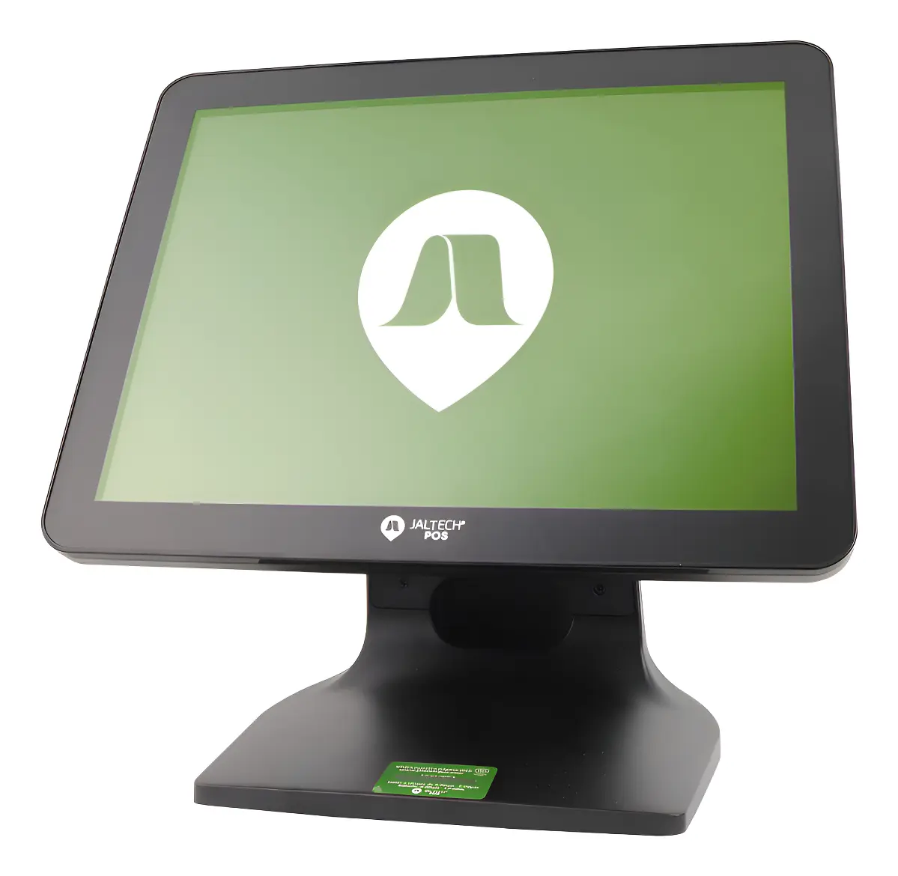
Ficha Técnica General — Equipo, Periféricos y Conectividad
Todo lo recomendado para armar el punto de venta: un solo equipo, sus periféricos y la conectividad

1. EQUIPO DE VENTA (opción recomendada)
✓ ESCOGIMOS — Terminal POS Táctil JALTECH — pantalla de 15,6", 8 GB de memoria, 128 GB de almacenamiento, con Windows 11

¿Por qué es necesario para el negocio?
Se eligió esta terminal en particular (no cualquier computador) porque, por $1.949.000, reúne en un solo aparato pantalla táctil, 8 GB de RAM y Windows 11 ya instalado — justo lo necesario para que el cajero cobre tocando la pantalla sin depender de mouse ni de instalación previa, y sin los cables y el espacio extra que sí exigirían las rutas de Mini PC + monitor separado o el computador de escritorio de la Ficha de alternativas.

Proveedor: | Mercado Libre
Precio (IVA incluido): | $1.949.000 COP
Garantía: | 12 meses de fábrica
Características: | Pantalla táctil de 15,6". Procesador Intel Core i3. 8 GB de RAM. SSD de 128 GB. Windows 11 preinstalado. Wi-Fi y Bluetooth de fábrica. Incluye teclado y mouse inalámbricos. Un solo aparato: pantalla, computador y parlantes juntos, sin torre aparte.
Ventajas: | Es un solo aparato en lugar de tres (computador + pantalla + soporte), ocupa menos espacio y hay menos cables sueltos. Al ser táctil, cobrar es más rápido. Ya trae todo lo necesario para usarse el mismo día. Es la más económica de las opciones cotizadas para este tipo de equipo, sin quedarse corta en memoria ni almacenamiento. Calificación de 4,6/5 con más de 50 compras registradas. Preferimos esta opción todo-en-uno frente a armar un Mini PC + monitor por separado o comprar un computador de escritorio sin pantalla táctil, porque ocupa menos espacio en el mostrador, tiene menos cables y agiliza el cobro al ser táctil.
Desventajas / a tener en cuenta: | El almacenamiento (128 GB) es el más justo de las opciones cotizadas; conviene no llenarlo de archivos pesados que no se necesiten en ese equipo.
¿Y las otras opciones cotizadas?
Había otras dos terminales parecidas: una (iMin) traía menos memoria y menos espacio de almacenamiento; la otra (BTSPOS) es más resistente para uso comercial pesado, pero cuesta bastante más sin que esa diferencia se note en el trabajo diario de esta tienda. También se cotizaron rutas alternas (Mini PC + monitor táctil por separado, y un computador de escritorio sin pantalla táctil), pero esta terminal todo-en-uno resultó la opción más práctica y completa para el negocio.

2. PERIFÉRICOS Y ACCESORIOS DEL PUNTO DE VENTA |  | 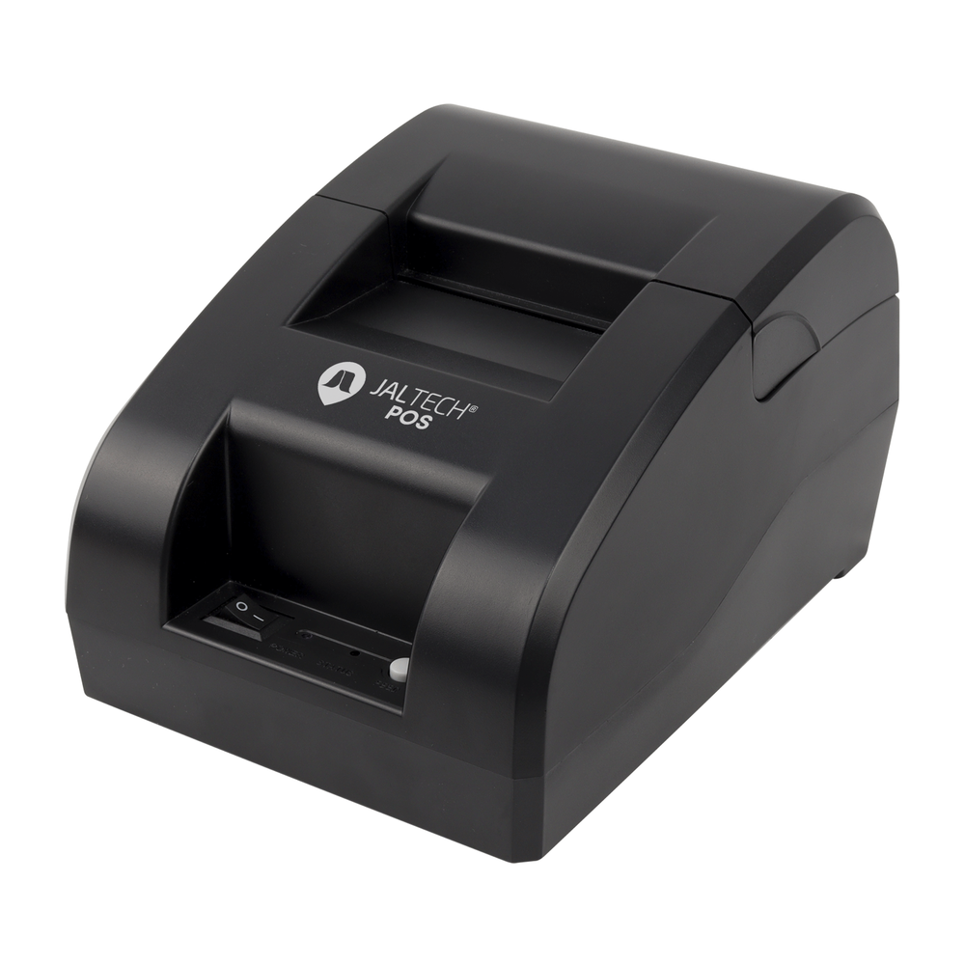
2.1 Impresora de Recibos
✓ ESCOGIMOS — Impresora térmica POS Jaltech JALP58 de 58 mm, con conexión USB

¿Por qué es necesario para el negocio?
Se escogió esta impresora Jaltech JALP58 en concreto porque, además de imprimir el recibo por impresión térmica (sin gastar en tinta), ya trae el puerto para el cajón de dinero incluido, así que este se abre solo en cada venta sin comprar ningún adaptador aparte — algo que la opción de Homecenter no ofrece con la misma garantía (1 mes frente a los 12 de esta).

Proveedor: | Jaltech
Precio (IVA incluido): | $98.890 COP
Garantía: | 12 meses
Características: | Imprime recibos sin tinta ni cartucho (impresión térmica). Trae entrada para conectar el cajón de dinero. Avisa cuando se acaba el papel o la tapa queda mal cerrada. Puede imprimir códigos de barras.
Ventajas: | 12 meses de garantía, un año más que la opción de Homecenter (1 mes). Ya trae el puerto para el cajón de dinero. Precio prácticamente igual al de la opción más económica, pero con mucha más garantía.
Desventajas / a tener en cuenta: | —
¿Y las otras opciones cotizadas?
La opción de Homecenter cuesta casi lo mismo y tiene Bluetooth, pero su garantía es de solo 1 mes. La opción Mavin es más rápida y de papel más ancho, pero cuesta tres veces más sin que se necesite esa velocidad o tamaño de papel.

2.2 Cajón Monedero (para guardar el efectivo)
✓ ESCOGIMOS — Cajón Monedero 3nStar CD350

¿Por qué es necesario para el negocio?
Se eligió este cajón 3nStar CD350 específicamente porque es el único de los tres cotizados con garantía formal de 12 meses confirmada por escrito, y sus 4 espacios para billetes y 8 para monedas alcanzan para separar bien el efectivo de un mostrador de este tamaño, sin pagar de más por espacios adicionales que el negocio no necesita (como el modelo Advanced).

Proveedor: | Capital Colombia
Precio (IVA incluido): | $184.450 COP
Garantía: | 12 meses
Características: | Cajón metálico para billetes y monedas. Se abre solo al registrar una venta (conectado a la impresora). 4 espacios para billetes y 8 para monedas. Estructura y rieles metálicos.
Ventajas: | Es el único de los tres con garantía formal de 12 meses confirmada por el proveedor. Rieles metálicos pensados para abrirse y cerrarse muchas veces al día. Tamaño adecuado para un mostrador normal.
Desventajas / a tener en cuenta: | —
¿Y las otras opciones cotizadas?
Había un cajón con más espacios para separar billetes y monedas (Advanced), pero más caro y sin garantía confirmada por escrito. También uno más económico (Sistemas POS Colombia) pero con menos espacios y solo 6 meses de garantía.

2.3 Escáner de Código de Barras |  | 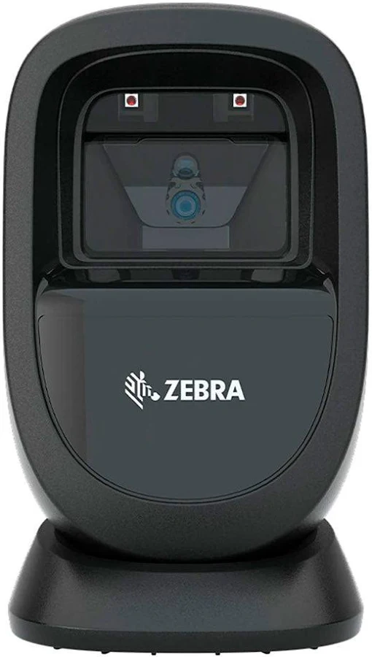
✓ ESCOGIMOS — Zebra DS9308 — lector de código de barras de sobremesa, lee 1D, 2D y QR

¿Por qué es necesario para el negocio?
Se escogió el Zebra DS9308 puntualmente por su garantía de 36 meses (el triple que las otras dos opciones cotizadas) y porque lee el código al primer intento aunque esté dañado o con poca luz, y está sellado contra líquidos — relevante en un mostrador donde puede haber derrames. Esa combinación de garantía y resistencia es la que justifica pagar más que por las otras dos opciones cotizadas.

Proveedor: | PC Tintas
Precio (IVA incluido): | $583.100 COP
Garantía: | 36 meses
Características: | Lee código de barras normal, QR y hasta códigos desde la pantalla de un celular. Lee al primer intento aunque el código esté dañado, arrugado o con poca luz. Aguanta caídas de hasta 1,5 m y está sellado contra líquidos. Base inclinable.
Ventajas: | 3 años de garantía, el triple que las otras dos opciones cotizadas. Marca reconocida mundialmente, lo que da tranquilidad de soporte y repuestos a futuro. Sellado contra líquidos.
Desventajas / a tener en cuenta: | —
¿Y las otras opciones cotizadas?
Cuesta más que las otras dos opciones, pero esa diferencia se paga sola con el tiempo: las otras solo tienen 12 meses de garantía. El Zebra, al durar 3 años, da menos dolores de cabeza a largo plazo.

2.4 Datáfono (para cobrar con tarjeta) |  | 
✓ ESCOGIMOS — Datáfono Bold con SIM + Wifi

¿Por qué es necesario para el negocio?
Se eligió este datáfono Bold en particular (y no la versión Bluetooth más barata del mismo Bold, ni un banco tradicional) porque su SIM y wifi propios hacen que no dependa de un celular para funcionar, y porque el dinero entra a la cuenta del negocio de forma instantánea en vez de tardar días como con un banco tradicional.

Proveedor: | Bold
Precio (IVA incluido): | $178.381 COP
Garantía: | 6 meses
Características: | Funciona solo, sin depender de un celular (tiene SIM propia y wifi). Pantalla táctil propia para la clave del cliente. Se compra y activa por internet. El dinero entra a la cuenta del negocio de forma instantánea.
Ventajas: | Al no depender de un celular, no hay riesgo de quedarse sin batería o señal justo al cobrar. El dinero llega de inmediato, dando flujo de caja diario. Se activa el mismo día, sin trámites de banco.
Desventajas / a tener en cuenta: | Cobra una comisión un poco más alta que un banco tradicional (alrededor del 3% + IVA); si el negocio crece, conviene revisar si conviene bajar la comisión con una suscripción mensual.
¿Y las otras opciones cotizadas?
Había una versión más barata del mismo Bold conectada a un celular por Bluetooth, con más riesgo si el celular se queda sin batería o señal. La opción de un banco tradicional (BBVA) no tiene precio fijo y el dinero tarda más días en llegar a la cuenta.

2.5 Báscula (para pesar productos) |  | 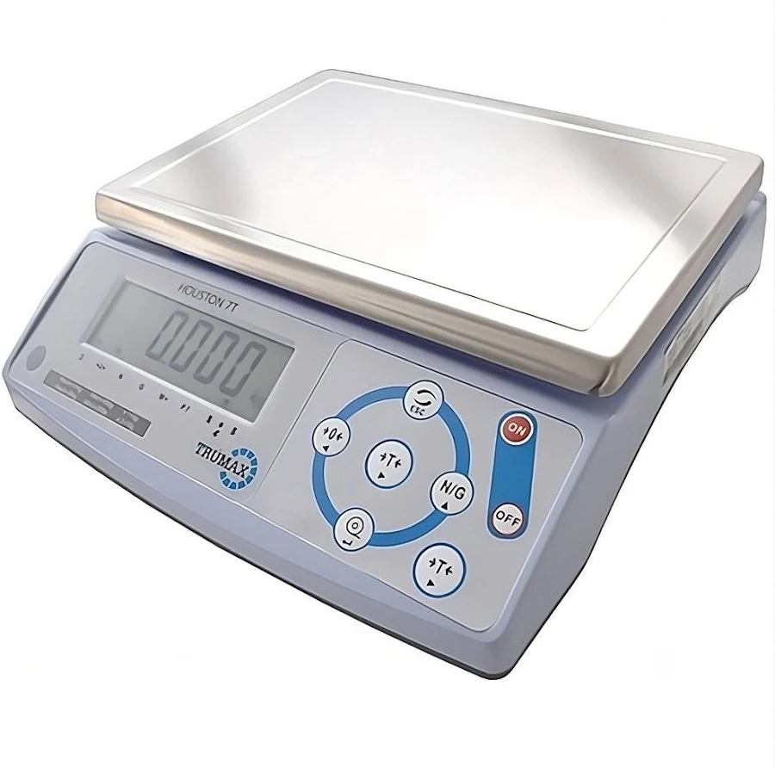
✓ ESCOGIMOS — Balanza Trumax Houston 7T, doble rango 15/30 kg, con certificación legal OIML

¿Por qué es necesario para el negocio?
Se escogió la Trumax Houston 7T puntualmente porque es la única de las tres opciones cotizadas con certificación legal OIML ante la Superintendencia de Industria y Comercio, exigida para vender productos por peso; comprar la opción más barata (SAT CS30) sin esa certificación expondría al negocio a una sanción.

Proveedor: | Measure Meter
Precio (IVA incluido): | $722.330 COP
Garantía: | 12 meses
Características: | Pesa hasta 30 kg y se conecta directo al computador. Certificación legal (OIML) ante la Superintendencia de Industria y Comercio. Batería recargable de hasta 90 horas. Plato de acero.
Ventajas: | Es la única de las tres con certificación legal para pesar y cobrar productos por peso; comprar una báscula sin esa certificación puede generar sanciones. Batería propia de larga duración: sigue funcionando ante un corte de luz.
Desventajas / a tener en cuenta: | El precio es mayor que una báscula básica, pero se compensa al no arriesgar una multa por no tener el certificado que exige la ley.
¿Y las otras opciones cotizadas?
Había una báscula más económica (SAT CS30), pero sin la certificación legal para uso comercial que sí tiene la escogida.

2.6 Teclado (repuesto o punto adicional) |  | 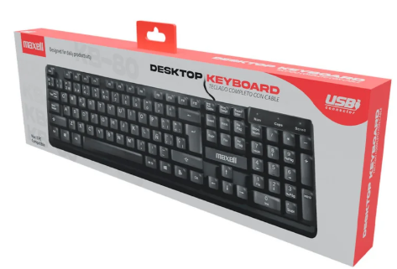
✓ ESCOGIMOS — Teclado KB-80, alámbrico, 105 teclas

¿Por qué es necesario para el negocio?
Se eligió este teclado KB-80 y no las alternativas de Falabella o Éxito porque, siendo el más económico de los tres, tiene 1 año de garantía (el doble que Falabella) y una garantía explícita que Éxito no ofrece; como el equipo principal ya trae su propio teclado, este solo haría falta como repuesto o para un segundo puesto.

Proveedor: | Homecenter
Precio (IVA incluido): | $23.681 COP
Garantía: | 1 año
Características: | Teclado completo de 105 teclas, conexión USB. Ajuste de altura y luces de Bloq Mayús / Bloq Num.
Ventajas: | Es la opción más económica de las tres, y alcanza de sobra para el sistema de ventas. 1 año de garantía, el doble que la opción de Falabella.
Desventajas / a tener en cuenta: | El equipo principal ya incluye su propio teclado; este solo se necesitaría como repuesto o para un segundo puesto de trabajo.
¿Y las otras opciones cotizadas?
Había uno de Falabella con teclas más suaves, pero cuesta el doble y su garantía es de solo 1 mes. El de Éxito es económico también, pero la tienda no informa su garantía.

2.7 Mouse (repuesto o punto adicional) |  | 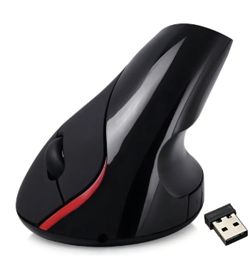
✓ ESCOGIMOS — Mouse vertical inalámbrico recargable Weibo WB-881

¿Por qué es necesario para el negocio?
Se escogió este mouse Weibo WB-881 en particular por su forma vertical, que evita que la muñeca se canse en jornadas largas de cobro — algo que un mouse básico de cable (AmazonBasics) o uno gamer con luces no ofrecen; al ser recargable, tampoco genera el gasto recurrente de pilas.

Proveedor: | Weibo
Precio (IVA incluido): | $53.550 COP
Garantía: | 3 meses
Características: | Forma vertical (como dar la mano) en vez de plana. Inalámbrico y recargable. Velocidad ajustable en pantalla.
Ventajas: | Su forma vertical evita que la muñeca se canse en jornadas largas. Al ser recargable, no hay que comprar pilas.
Desventajas / a tener en cuenta: | El equipo principal ya trae su propio mouse; este solo se necesitaría como repuesto o para un segundo puesto. Los primeros días se sienten distintos por la forma vertical, hasta acostumbrarse.
¿Y las otras opciones cotizadas?
Había un mouse básico de cable (AmazonBasics) más económico y uno gamer con luces, pero ninguno protege la muñeca como el vertical.

3. CONECTIVIDAD Y ENERGÍA
3.1 Cable de Red
✓ ESCOGIMOS — Cable UTP Categoría 6, 30 metros, para exteriores, con conectores RJ45

¿Por qué es necesario para el negocio?
Se eligió este cable UTP Categoría 6 de 30 metros específicamente porque es apto para exteriores (resiste sol y lluvia si debe pasar por techo o pared externa), a diferencia de la otra opción cotizada, que es solo para interiores y sin garantía de fábrica, con un precio prácticamente igual.

Proveedor: | Falabella
Precio (IVA incluido): | $28.471 COP
Garantía: | No especificada por el vendedor
Características: | Cable para conectar equipos a internet por cable (más estable que el wifi). 30 metros de largo, puntas ya armadas. Resistente para exteriores.
Ventajas: | Apto para exteriores, resiste sol y lluvia si el cable debe pasar por techo o pared externa. Es la opción de menor precio entre las dos cotizadas.
Desventajas / a tener en cuenta: | —
¿Y las otras opciones cotizadas?
¿Y las otras opciones cotizadas? La otra opción cuesta casi lo mismo, pero es solo para interiores y sin garantía de fábrica.

3.2 Router Wifi |  | 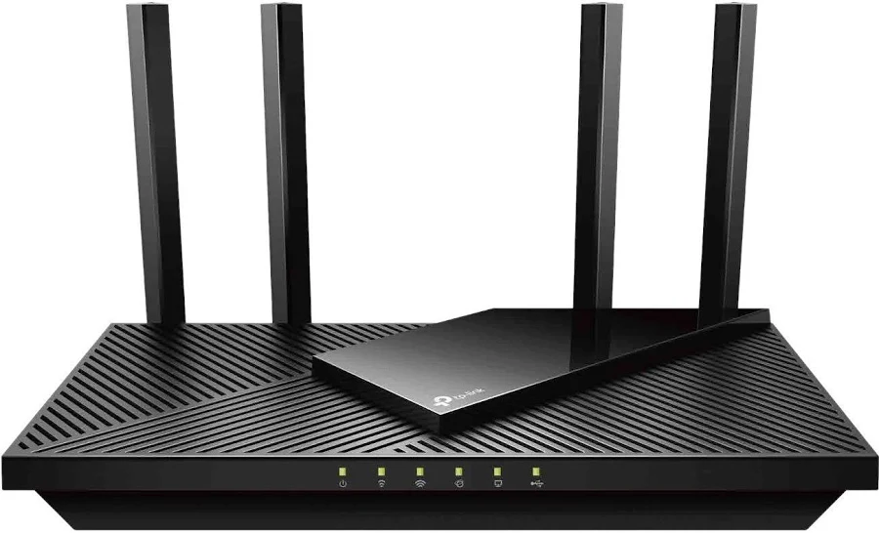
✓ ESCOGIMOS — TP-Link Archer AX55 — router Wifi 6 de doble banda

¿Por qué es necesario para el negocio?
Se escogió el TP-Link Archer AX55 puntualmente por su garantía de hasta 24 meses (bastante más larga que un router básico) y sus 4 puertos para conectar por cable el equipo principal o la impresora sin comprar nada adicional; es lo que le da internet al equipo de venta, que vive en la nube (ver Ficha de Servicios en la Nube), y al datáfono y celulares del negocio.

Proveedor: | Alkosto
Precio (IVA incluido): | $356.881 COP
Garantía: | 12 a 24 meses oficial TP-Link
Características: | Reparte wifi de buena velocidad para varios equipos a la vez. 4 entradas para conectar equipos por cable. Seguridad moderna para la red del negocio.
Ventajas: | Da internet y wifi a todo el negocio (equipo de venta, datáfono, celulares/tablets). Garantía de hasta 24 meses, bastante más larga que un router básico. Suficientes puertos sin necesitar compras adicionales.
Desventajas / a tener en cuenta: | —
¿Y las otras opciones cotizadas?
¿Y las otras opciones cotizadas? También se cotizó un switch (solo multiplica puntos de red por cable, sin dar wifi) y un mini computador que no aplica a esta categoría.

3.3 Switch de Red (opcional, solo si se necesitan más puntos de cable) |  | 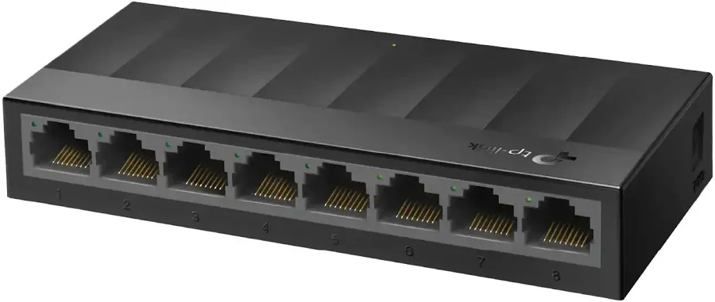
✓ ESCOGIMOS — Switch TP-Link LS1008G de 8 puertos

¿Por qué es necesario para el negocio?
Se eligió este switch TP-Link LS1008G en particular por sus 8 puertos y porque no necesita configuración ni hace ruido (no tiene ventilador); pero no es indispensable de entrada, ya que el router Archer AX55 ya trae 4 puertos propios, así que este solo se necesitaría si el negocio crece y se conectan más equipos por cable de los que el router puede recibir.

Proveedor: | Capital Colombia
Precio (IVA incluido): | $101.150 COP
Garantía: | 12 meses
Características: | Multiplica los puntos de conexión por cable: de 1 entrada saca hasta 8. No necesita configuración. No tiene ventilador, no hace ruido.
Ventajas: | El router ya trae 4 puertos, suficientes para empezar; este switch solo se necesitaría si en el futuro se suman más equipos por cable de los que el router puede recibir.
Desventajas / a tener en cuenta: | —

3.4 UPS / Regulador (protección contra apagones) |  | 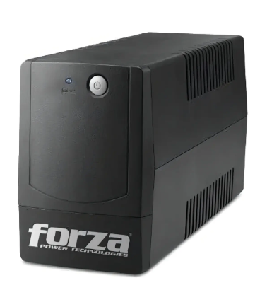
✓ ESCOGIMOS — UPS Interactiva Forza BT-1001, 1000VA/600W, 8 tomas

¿Por qué es necesario para el negocio?
Se escogió este Forza BT-1001 específicamente porque, a diferencia de la opción más barata cotizada (que solo estabiliza el voltaje sin batería), sí tiene batería interna que mantiene el equipo prendido unos minutos ante un apagón, y sus 8 tomas (6 con batería, 2 de protección) cubren tanto el equipo principal como la impresora, a una quinta parte del precio de la opción de mejor gama.

Proveedor: | Mercado Libre
Precio (IVA incluido): | $209.440 COP
Garantía: | 30 días
Características: | Batería interna que mantiene el computador prendido unos minutos si se va la luz. 8 tomas: 6 protegidas con batería, 2 solo como protector de picos (para la impresora). Protege ante subidas y bajadas bruscas de voltaje.
Ventajas: | Es la única de las tres opciones que de verdad protege ante un apagón (tiene batería adentro). Buen precio comparado con la opción de mejor gama, que cuesta 5 veces más.
Desventajas / a tener en cuenta: | Garantía de solo 30 días: conviene pedir al vendedor que la extienda por escrito antes de comprar. La batería aguanta solo unos minutos, no horas: sirve para apagar bien el equipo, no para seguir vendiendo durante un apagón largo.
¿Y las otras opciones cotizadas?
Había una opción más barata sin batería (solo estabiliza voltaje): si se va la luz, el computador se apaga de inmediato. También una de mejor calidad con 12 meses de garantía, pero 5 veces más cara y con solo 3 tomas en vez de 8.

Ficha Software
PROYECTO ALL CAMPO — SISTEMA DE VENTAS |  | 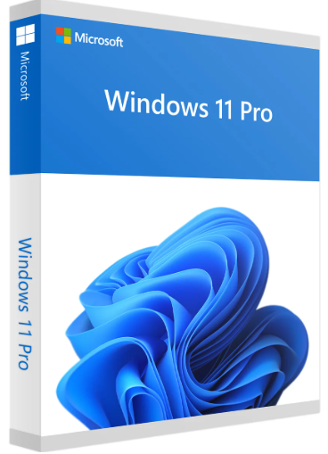
Ficha Técnica — Software del Sistema
El sistema operativo y la protección contra virus del equipo

Nota: el equipo recomendado (Terminal POS Táctil JALTECH, ver Ficha General) ya viene con Windows 11 preinstalado de fábrica, incluido en su precio. La licencia de Windows de esta ficha solo aplicaría si más adelante se compra un equipo adicional sin sistema operativo, o si hay que reinstalar/reactivar Windows en un equipo nuevo.
1. Sistema Operativo Windows 11
✓ ESCOGIMOS — Windows 11 Pro, versión Retail (transferible)

¿Por qué es necesario para el negocio?
Se eligió específicamente la versión Retail (transferible) de Windows 11 Pro, y no la OEM más barata, porque por apenas $20.000 más esta licencia se puede pasar a otro computador si se cambia de equipo — la OEM queda pegada para siempre a la primera máquina. Con la terminal JALTECH recomendada esta licencia ya viene incluida; solo sería necesaria para un equipo adicional o una reinstalación futura.

Proveedor: | Colombia Keys
Precio (IVA incluido): | $69.020 COP
Garantía: | Activación permanente, pago único (sin mensualidades)
Características: | Programa base que hace funcionar el computador. Se paga una sola vez y queda activado para siempre. Incluye funciones de seguridad como bloqueo del equipo y reconocimiento facial o de huella si el computador lo permite.
Ventajas: | Por apenas $20.000 más que la versión más básica, esta licencia se puede pasar a otro computador si se cambia de equipo. Es un pago único, sin suscripciones.
Desventajas / a tener en cuenta: | Solo sirve para un computador a la vez; si se compra un segundo equipo, se necesita otra licencia. No sería necesaria de entrada con la terminal JALTECH recomendada, que ya la incluye.
¿Y las otras opciones cotizadas?
Había una versión más barata (OEM) pero se queda pegada para siempre al primer computador donde se instale. También estaba la versión oficial de descarga directa de Microsoft, pero cuesta casi 19 veces más siendo exactamente la misma licencia.

2. Antivirus |  | 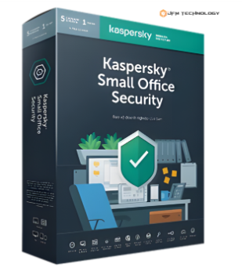
✓ ESCOGIMOS — Kaspersky Small Office Security

¿Por qué es necesario para el negocio?
Se eligió Kaspersky Small Office Security en particular porque es la única de las tres opciones cotizadas pensada para administrar varios equipos (hasta 5 computadores, 5 celulares y 1 servidor de archivos) desde un solo panel en la nube, y porque hace copias de seguridad automáticas ante un ataque de ransomware — algo que ni ESET NOD32 (sin panel en la nube) ni Bitdefender (pensado para negocios más grandes) ofrecen en ese mismo equilibrio.

Proveedor: | JFM Technology
Precio (IVA incluido): | $430.780 COP
Garantía: | Soporte y actualizaciones durante la vigencia de la licencia
Características: | Protege hasta 5 equipos, 5 celulares y 1 servidor de archivos desde un solo plan. Detecta virus nuevos que todavía no están en bases de datos tradicionales. Protege contra ransomware y hace copias de seguridad automáticas. Panel de administración en internet.
Ventajas: | Es la única de las tres opciones pensada específicamente para administrar varios equipos desde un solo lugar. Protege contra secuestro de información (ransomware) con copia de seguridad. Entrega el código por correo en menos de 24 horas.
Desventajas / a tener en cuenta: | —
¿Y las otras opciones cotizadas?
¿Y las otras opciones cotizadas? Había una opción más económica (ESET NOD32), buena para 1 o 2 equipos, pero sin panel de administración en la nube. También una opción más técnica (Bitdefender), muy completa pero pensada para negocios más grandes con personal de sistemas.

Terminal POS Táctil
CUADRO DE COTIZACIONES

Terminal POS Táctil Todo en Uno (15.6 pulgadas) (para la alternativa modular).

Presupuestos | Empresa | Link | Nombre | Importe Unitario (moneda nacional) | Importe Total IVA incluido (moneda nacional) | Importe Total (moneda extranjera) | Forma de Pago (Contado o Cheque) | Observaciones | Características | Imagen | Sugerencia | Garantía | Ventajas | Desventajas
Nº 1 | MERCADO LIBRE | Ver Cotización | Todo en Uno POS Táctil Jaltech Core i3 de 15,6", 8 GB RAM, 128 GB SSD, Windows 11 | $ 1,727,280.00 | $ 2,055,463.20 | $969.93 | CONTADO | Terminal POS compacta diseñada para puntos de venta. Cuenta con pantalla táctil de 15,6 pulgadas y sistema Windows 11. Incluye teclado y mouse inalámbricos. Es la alternativa de menor precio de las tres. La publicación tiene una valoración de 4,6/5 y más de 50 unidades vendidas. | - Pantalla táctil de 15,6 pulgadas para interactuar directamente con el sistema. - Procesador Intel Core i3 3217U. - Cuenta con 8 GB de memoria RAM. - Tiene 128 GB de almacenamiento SSD. - Incluye Windows 11. - Cuenta con conexión Wi-Fi y Bluetooth. - Tiene resolución de pantalla de 1366 × 768. - Incluye teclado y mouse inalámbricos. - Su diseño todo en uno integra la pantalla y el computador en un mismo equipo. |  | Se recomienda adquirir la terminal POS táctil JALTECH de 15,6 pulgadas con Core i3, 8 GB de RAM y SSD de 128 GB (N.º 1), porque ofrece un buen equilibrio entre precio, rendimiento y características para las actividades de venta de All Campo. Cuenta con pantalla táctil de 15,6 pulgadas, conexión Wi-Fi y Bluetooth, Windows 11 y almacenamiento SSD, por lo que permite utilizar el sistema de ventas de manera práctica sin necesidad de adquirir por separado un computador y una pantalla táctil. Además, sus 8 GB de RAM son suficientes para trabajar con un sistema de ventas y realizar tareas administrativas habituales. La opción iMin (N.º 2) también es una alternativa económica y cuenta con Android 13, Wi-Fi 6 y Bluetooth, pero sus 4 GB de RAM y 64 GB de almacenamiento ofrecen menos capacidad que la JALTECH. Por otro lado, la BTSPOS (N.º 3) ofrece una construcción más orientada al uso comercial y mayores posibilidades de ampliación, pero su precio es considerablemente más alto. Por estas razones, la JALTECH N.º 1 resulta la alternativa más conveniente para el proyecto, ya que proporciona las características necesarias para operar el sistema de ventas de All Campo manteniendo un presupuesto más moderado. | 12 Meses de garantia de fábrica | -Es la opción de menor precio de las tres. - La pantalla táctil facilita el manejo del sistema de ventas. - Cuenta con 8 GB de RAM, adecuados para tareas administrativas y de ventas. - El almacenamiento SSD permite iniciar el sistema y acceder a los archivos con rapidez. - Tiene Wi-Fi y Bluetooth para conectar diferentes dispositivos. - Incluye teclado y mouse, por lo que no es necesario adquirirlos por separado. - Su diseño todo en uno ayuda a ahorrar espacio en el área de trabajo. - Cuenta con 12 meses de garantía de fábrica. | - Tiene solamente 128 GB de almacenamiento. - El procesador pertenece a una generación antigua. - La resolución de pantalla es de 1366 × 768. - Su capacidad de rendimiento está más orientada a tareas de ventas y administración que a trabajos exigentes. - Al ser un equipo todo en uno, puede tener menos posibilidades de actualización que un computador de escritorio convencional.
Nº2 | MERCADO LIBRE | Ver Cotización | Todo en Uno POS Táctil Jaltech Core i3 de 15,6", 8 GB RAM, 256 GB SSD, Windows 11 | $ 1,773,412.00 | $ 2,110,360.28 | $995.84 | CONTADO | Terminal POS táctil de 15,6 pulgadas con 8 GB de RAM y 256 GB SSD. Está fabricada para uso comercial y la publicación indica materiales de aluminio y ABS de alta resistencia. Incluye Wi-Fi, Bluetooth, base VESA y mouse inalámbrico. Cuenta con garantía de fábrica de 12 meses. | - Pantalla táctil de 15,6 pulgadas para manejar el sistema directamente desde la pantalla. - Procesador Intel Core i3-5010U. - Cuenta con 8 GB de memoria RAM. - Tiene 256 GB de almacenamiento SSD. - Incluye Windows 11. - Cuenta con conexión Wi-Fi y Bluetooth. - Tiene resolución de pantalla de 1366 × 768. - Su diseño todo en uno integra el computador y la pantalla en un solo equipo. - Cuenta con base compatible con montaje VESA. - Está fabricada con materiales de aluminio y ABS. - Incluye mouse inalámbrico. - Cuenta con 12 meses de garantía. |  |  | 12 Meses de garantia de fábrica | -Es la opción de menor precio de las tres. - La pantalla táctil facilita el manejo del sistema de ventas. - Cuenta con 8 GB de RAM, adecuados para tareas administrativas y de ventas. - El almacenamiento SSD permite iniciar el sistema y acceder a los archivos con rapidez. - Tiene Wi-Fi y Bluetooth para conectar diferentes dispositivos. - Incluye teclado y mouse, por lo que no es necesario adquirirlos por separado. - Su diseño todo en uno ayuda a ahorrar espacio en el área de trabajo. - Cuenta con 12 meses de garantía de fábrica. | - Tiene un precio mayor que la N.º 1. - El procesador Core i3 está orientado principalmente a tareas administrativas y comerciales. - La resolución de pantalla es de 1366 × 768. - Al ser un equipo todo en uno, sus posibilidades de actualización pueden ser más limitadas que las de un computador de escritorio convencional. - No incluye teclado según las características proporcionadas.
Nº 3 | MERCADO LIBRE | Ver Cotización | Todo en Uno POS Digital POS 156W, Intel Celeron N5095, 8 GB RAM, 256 GB SSD, pantalla táctil 15,6" | $ 1,900,000.00 | $ 2,261,000.00 | $1,066.92 | CONTADO | Terminal POS todo en uno orientada a establecimientos comerciales. Cuenta con pantalla táctil de 15,6 pulgadas, 8 GB de RAM, SSD de 256 GB y Windows 11 Pro. Permite conectar periféricos como impresoras térmicas, lectores de códigos y otros dispositivos compatibles. La publicación indica 6 meses de garantía de fábrica. | - Pantalla táctil de 15,6 pulgadas para utilizar directamente el sistema de ventas. - Procesador Intel Celeron N5095 de 4 núcleos. - Cuenta con 8 GB de memoria RAM. - Tiene 256 GB de almacenamiento SSD. - Incluye Windows 11 Pro. - Cuenta con conexión Wi-Fi y Bluetooth. - Tiene conexión Ethernet para conectarse directamente a una red mediante cable. - Su diseño todo en uno integra el computador y la pantalla. - Es compatible con periféricos utilizados en puntos de venta. - Permite conectar equipos como impresoras térmicas y lectores de códigos compatibles. - Incluye teclado, mouse y cables de alimentación. | 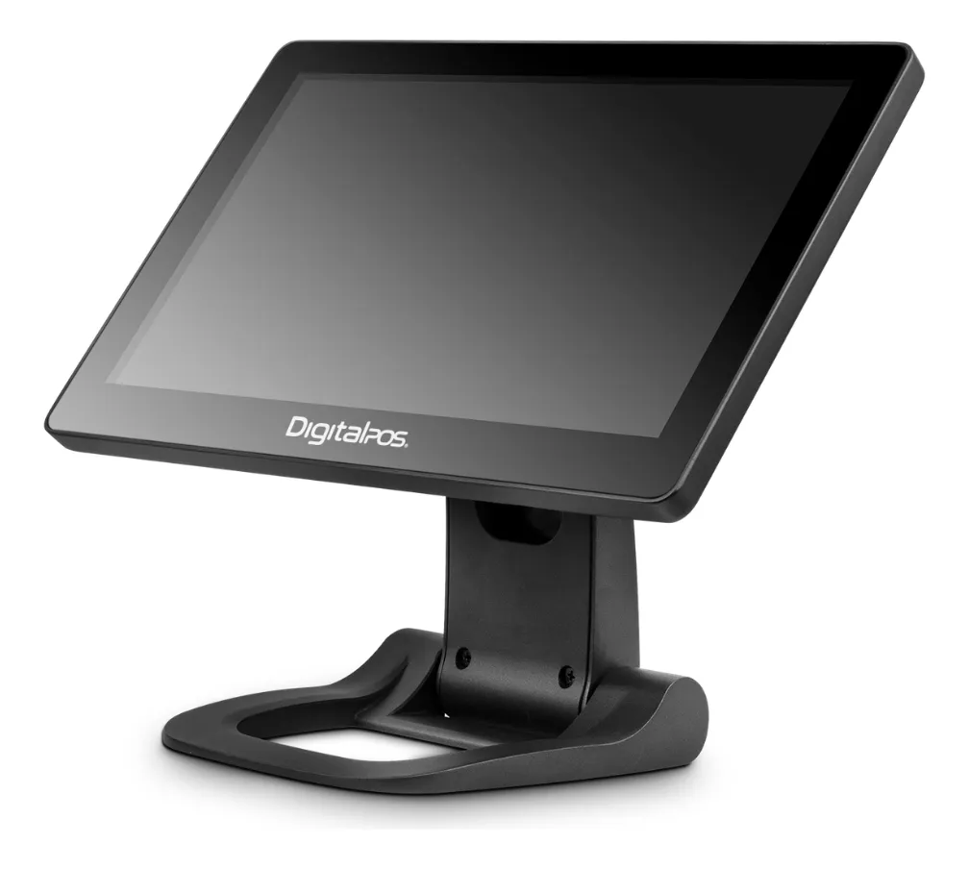 |  | 6 Meses de garantia de fábrica | - Cuenta con 256 GB de almacenamiento SSD. - La pantalla táctil facilita el manejo del sistema de ventas. - Tiene Wi-Fi, Bluetooth y Ethernet para diferentes formas de conexión. - Windows 11 Pro permite utilizar aplicaciones y programas de escritorio. - Está diseñada específicamente para establecimientos comerciales y puntos de venta. - Es compatible con diferentes periféricos POS. - Incluye teclado y mouse. - Cuenta con 8 GB de RAM, adecuados para las actividades administrativas y de ventas. | - Es la opción de mayor precio de las tres. - Cuenta con solo 6 meses de garantía de fábrica. - El procesador Celeron está orientado principalmente a tareas comerciales y administrativas. - La diferencia de precio frente a la N.º 2 es considerable para las necesidades actuales del proyecto. - Al ser un equipo todo en uno, puede tener menos posibilidades de actualización que un computador de escritorio convencional.

Mini PC Compacto
CUADRO DE COTIZACIONES

Mini PC / Computador de Escritorio Compacto (Procesador i3/i5, 8GB RAM, 256GB SSD).

Presupuestos | Empresa | Link | Nombre | Importe Unitario (moneda nacional) | Importe Total IVA incluido (moneda nacional) | Importe Total (moneda extranjera) | Forma de Pago (Contado o Cheque) | Observaciones | Características | Imagen | Sugerencia | Garantía | Ventajas | Desventajas
Nº 1 | Mercado Libre | Ver cotización | Lenovo Mini Torre Core I5 Sexta Generación 8gb Ddr4 240ssd (Reacondicionado) | $599,000.00 | $ 712,810.00 | $336.36 | CONTADO | Como detalles técnicos importantes a considerar, el formato ultra compacto de esta línea ThinkCentre implica que los componentes internos están altamente optimizados, por lo que las posibilidades de mejora física o expansión de hardware son bastante reducidas en comparación con una torre convencional. Adicionalmente, aunque incluye salidas de video DisplayPort y VGA, es recomendable verificar los cables o adaptadores necesarios según el tipo de monitor que se vaya a utilizar, ya que los monitores modernos suelen requerir conexiones digitales directas. | -Procesador (el cerebro): Intel Core i5 de sexta generación con 4 núcleos (ideal para que el equipo responda rápido y sin trabarse). -Memoria RAM: 8 GB (sirve para tener varias pestañas y programas abiertos al mismo tiempo sin que se ponga lenta). -Almacenamiento: Disco de estado sólido de 240 GB (un espacio seguro y rápido para guardar tus archivos y abrir programas casi al instante). -Internet y conexiones: Tiene Wi-Fi para conectarte sin cables, puertos para cable de red (Ethernet) y muchos puertos USB para conectar el mouse, la impresora o memorias. -Para conectar el monitor: Viene con salidas de video DisplayPort y VGA para que la puedas conectar a casi cualquier pantalla o televisor. -Accesorios incluidos: Trae su cargador original Lenovo listo para usar. -Sistema operativo: Viene con Windows 11 Pro ya instalado y listo para empezar a trabajar. -Garantía: 6 meses de respaldo directamente con el vendedor por cualquier inconveniente. -Diseño: Es una mini torre súper compacta y pequeña, perfecta para ahorrar espacio en el escritorio de la oficina o de la casa. | 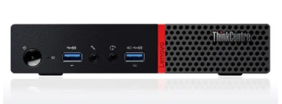 | Se recomienda adquirir el disco duro Seagate BarraCuda 2 TB (opción N.º 1), ya que es la alternativa que ofrece la mejor relación entre precio, capacidad y rendimiento para las necesidades de All Campo. Su precio final para el cliente es de $567.630 con IVA incluido, siendo la opción más económica de las tres. Además, sus 2 TB de capacidad, velocidad de 7200 RPM y 256 MB de caché permiten almacenar documentos, archivos, programas y datos del sistema con un rendimiento adecuado para las actividades administrativas del proyecto. La opción N.º 2, Western Digital Purple 2 TB, tiene un precio final de $618.800 con IVA incluido y ofrece 3 años de garantía. Sin embargo, está diseñada principalmente para sistemas de videovigilancia y funcionamiento continuo, características que no son necesarias para las actividades administrativas de All Campo. La opción N.º 3, Western Digital Purple 2 TB, tiene un precio final de $702.100 con IVA incluido, siendo la alternativa más costosa. Aunque también ofrece 3 años de garantía y está diseñada para funcionar continuamente, su enfoque en videovigilancia hace que sus características adicionales no sean necesarias para el proyecto. Por lo anterior, la opción N.º 1 es la más conveniente, porque cumple con las necesidades de almacenamiento de All Campo, ofrece un buen rendimiento y permite reducir el costo de adquisición sin pagar por características que actualmente no son necesarias. | 6 meses de garantia. | -Su formato ultra compacto (tipo Tiny) ocupa muy poco espacio en el escritorio, facilitando su ubicación en cualquier lugar. -Cuenta con 8 GB de memoria RAM DDR4 y un disco SSD de 240 GB que garantizan un rendimiento ágil y tiempos de arranque rápidos. -Incorpora el sistema operativo Windows 11 Pro de fábrica, listo para ser utilizado de inmediato. -Incluye conectividad Wi-Fi y puertos de video versátiles como DisplayPort y VGA para conectar diferentes tipos de pantallas. -Cuenta con una garantía de 6 meses por parte del vendedor para respaldar su funcionamiento. | -Al tratarse de un procesador de sexta generación (i5-6500), su arquitectura tiene varios años en el mercado y no es apta para tareas muy exigentes o software moderno pesado. -Los 8 GB de memoria RAM en configuración de un solo módulo pueden quedarse cortos para multitareas pesadas, requiriendo una ampliación futura. -Su capacidad de almacenamiento de 240 GB es limitada si se planea guardar una gran cantidad de archivos o programas pesados. -Al ser un equipo reacondicionado con uso previo, puede presentar pequeños detalles estéticos en su carcasa y no incluye su empaque original.
Nº2 | Mercado Libre | Ver cotización | Mini PC GMKtec G2PLUS con Intel N150, 12 GB RAM y 256 GB SSD | $466,000.00 | $ 554,540.00 | $261.68 | CONTADO | Como detalles técnicos importantes a considerar, el uso de memoria RAM DDR5 operando hasta 4800 MT/s en este equipo de bajo consumo maximiza el ancho de banda para las gráficas integradas, mejorando la fluidez en la reproducción de video y decodificación AV1. Adicionalmente, gracias a sus funciones de arranque remoto como PXE Boot y RTC Wake combinadas con sus dos puertos de red, esta mini PC funciona de manera excelente como un pequeño servidor doméstico o pasarela de red de bajo consumo eléctrico | -Procesador (el cerebro): Intel N150 (Twin Lake) de 4 núcleos y hasta 3.6 GHz, diseñado para ofrecer un rendimiento eficiente en tareas diarias. -Memoria RAM: 12 GB DDR5 de alta velocidad, lo que permite cambiar entre aplicaciones de forma fluida y sin retrasos. -Almacenamiento: Disco SSD M.2 de 256 GB, ideal para que el sistema encienda en segundos y guardes tus archivos importantes con rapidez. -Diseño: Es un miniordenador ultra compacto de color azul, súper liviano y fácil de ubicar en cualquier espacio pequeño. -Internet y redes inalámbricas: Cuenta con Wi-Fi 6 de última generación para conexiones estables y rápidas, además de Bluetooth 5.2 para tus accesorios. -Conexiones de red y puertos: Incluye dos puertos Ethernet Gigabit para conexión por cable de alta velocidad y tres puertos USB 3.2 para conectar memorias, mouse o teclado. -Salida de video y pantallas: Posee doble salida HDMI 2.0 y soporte para conectar hasta tres pantallas simultáneamente en impresionante resolución 4K a 60Hz. -Audio: Trae un conector de audio estándar de 3.5 mm para audífonos o parlantes. -Sistema operativo: Funciona con un entorno operativo Windows listo para configurar y usar desde el primer momento. | 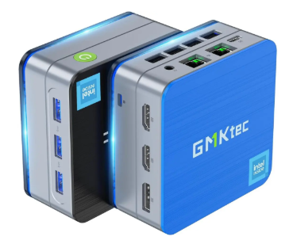 |  | Devolución gratis. Tienes 30 días desde que lo recibes. | -Cuenta con memoria RAM DDR5 de 12 GB, ofreciendo una fluidez superior en multitarea y aplicaciones modernas frente a generaciones anteriores. -Incorpora un procesador eficiente Intel N150 que supera en rendimiento a los modelos clásicos de entrada como el N95 o N5105. -Dispone de doble puerto Ethernet Gigabit y soporte para tecnologías avanzadas como Wake On LAN y Auto Power On, haciéndolo ideal para funciones de servidor o red. -Ofrece una excelente versatilidad de visualización gracias a sus dos puertos HDMI que permiten conectar hasta tres pantallas 4K simultáneamente. -Su tamaño sumamente pequeño y ligero ahorra espacio físico en cualquier escritorio o área de trabajo. | -Su capacidad de almacenamiento interno es de apenas 256 GB SSD, lo cual puede resultar ajustado si se planea almacenar archivos pesados o múltiples programas. -Al utilizar gráficos integrados Intel UHD básicos y un procesador orientado a la eficiencia, no está diseñado para videojuegos exigentes ni para renderizado profesional pesado. -Al tratarse de un formato mini PC tan compacto, las opciones de actualización física de componentes internos son extremadamente limitadas. -No incluye soporte de montaje VESA de fábrica dentro de los accesorios mencionados.
Nº 3 | All Suministros de Oficina | Ver cotización | Disco Duro HDD Western Digital WD Purple 2TB | $590,000.00 | $ 702,100.00 | $331.31 | CONTADO | Como detalles técnicos importantes especificados por el fabricante, la unidad opera con una entrada de corriente continua de 12V y cuenta con cabezales de expansión internos para GPIO, audio y panel frontal, lo que la hace altamente adaptable para proyectos industriales, de gobierno, escolares o de automatización. Asimismo, aunque en los datos generales del listado superior se menciona de forma genérica un procesador Celeron J4105 a 1.50 GHz, la descripción técnica oficial del modelo Q750C detalla que integra el procesador Intel Celeron J4125 de 4 núcleos a 2.0 GHz (con turbo de hasta 2.7 GHz). | -Procesador (el cerebro): Intel Celeron J4125 de cuatro núcleos (hasta 2.7 GHz en modo turbo, con bajo consumo de energía de 10W), perfecto para un funcionamiento estable y silencioso. -Diseño silencioso (Fanless): Es un ordenador de formato pequeño que no utiliza ventilador, por lo que es completamente silencioso y acumula menos polvo. -Memoria RAM: 8 GB DDR4 integrada, ideal para que las tareas cotidianas y de oficina corran con fluidez. -Almacenamiento: Disco de estado sólido mSATA de 512 GB, que ofrece un excelente espacio de almacenamiento y una gran velocidad para abrir programas. -Puertos industriales y especializados: Cuenta con puertos seriales (RS-232), muy útiles para conectar equipos especializados o cajas registradoras. -Internet y redes: Incluye red Gigabit LAN por cable para una conexión a internet súper estable y rápida. -Puertos y conexiones: Viene equipada con puertos USB 2.0 y USB 3.0 para conectar tus accesorios, además de una salida HDMI para el monitor. -Expansión inalámbrica: Posee ranuras internas mSATA y M.2 por si deseas añadirle conectividad Wi-Fi más adelante. -Sistema operativo: Viene configurada con Windows 10 lista para usar desde el primer momento. | 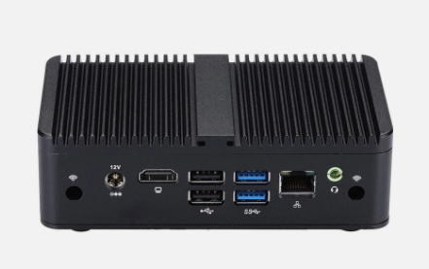 |  | 6 meses de garantía | -Su diseño es completamente sin ventilador (fanless), lo que garantiza un funcionamiento silencioso. -Cuenta con una capacidad de almacenamiento de 512 GB en SSD y 8 GB de memoria RAM, ofreciendo un buen rendimiento para tareas generales. -Incorpora múltiples opciones de conectividad física, incluyendo puertos seriales (RS-232), salidas HDMI 1.4, puertos USB 3.0/2.0 y Ethernet Gigabit. -Dispone de ranuras de expansión versátiles como 1 x Full-length Mini-PCIe para SSD mSATA y 1 x M.2 2230 para tarjetas de red Wi-Fi. -Su tamaño compacto de 135 x 77 x 40 mm permite ubicarlo fácilmente en espacios reducidos. | -La memoria RAM de 4 GB o 8 GB viene integrada directamente en la placa madre, por lo que no cuenta con ranuras de memoria intercambiables para futuras ampliaciones de RAM. -Su procesador Celeron J4125 de bajo consumo está orientado a tareas de oficina, industriales o multimedia ligera, por lo que no es apto para juegos pesados o aplicaciones de diseño profesional muy exigentes. -Carece de tarjeta gráfica dedicada (GPU), utilizando únicamente los gráficos integrados del procesador.

Computador de escritorio todo e
CUADRO DE COTIZACIONES

Mini PC / Computador de Escritorio Compacto (Procesador i3/i5, 8GB RAM, 256GB SSD).

Presupuestos | Empresa | Link | Nombre | Importe Unitario (moneda nacional) | Importe Total IVA incluido (moneda nacional) | Importe Total (moneda extranjera) | Forma de Pago (Contado o Cheque) | Observaciones | Características | Imagen | Sugerencia | Garantía | Ventajas | Desventajas
Nº 1 | Mercado Libre | Ver cotización | AIO HP 24-cr0331la Intel Core i3-N300 8GB RAM 512GB SSD Windows 11 Home | $1,999,000 | $2,378,810 | $1,122.52 | CONTADO | El aspecto más destacable de este equipo es que viene completamente listo para usar desde el primer momento, ya que incluye de fábrica los accesorios esenciales (teclado y mouse) y el sistema operativo Windows 11 preinstalado. Su diseño Todo en Uno junto con su cámara, micrófono y parlantes integrados lo convierten en una opción sumamente práctica para el hogar o la oficina, permitiendo ahorrar espacio en el escritorio y evitando la molestia de tener que comprar periféricos por separado o lidiar con instalaciones de software complejas. Es una alternativa equilibrada y cómoda para quienes buscan un computador funcional para tareas cotidianas sin complicaciones técnicas. | -Procesador (el cerebro): Intel Core i3-N300, diseñado para ofrecer un rendimiento eficiente y fluido en las tareas del día a día, estudio u oficina. -Memoria RAM: 8 GB, perfecta para navegar por internet con varias pestañas abiertas y usar programas de oficina sin interrupciones. -Almacenamiento: Disco SSD de 512 GB, que te brinda un excelente espacio para guardar archivos y permite que el computador encienda en pocos segundos. -Pantalla: Tamaño de 23.8 pulgadas con resolución Full HD (1920 x 1080 píxeles) y acabado antirreflejo para cuidar tu vista y evitar molestias con la luz. -Todo en Uno (AIO): Diseño moderno en color negro donde el computador viene integrado directamente detrás de la pantalla, ahorrando espacio y cables en tu escritorio. -Multimedia y videollamadas: Incluye cámara web Full HD, micrófono y parlantes integrados, listos para clases virtuales o reuniones de trabajo. -Conectividad inalámbrica: Cuenta con Wi-Fi para conectarte a internet sin cables y Bluetooth para enlazar accesorios compatibles. -Puertos disponibles: Incluye puerto HDMI, puerto de red LAN/Ethernet, puertos USB tradicionales, puerto USB tipo C y entrada combinada para audífonos o micrófono. -Accesorios incluidos: Viene con teclado y mouse en la caja para que no tengas que comprarlos por separado. -Sistema operativo: Viene con Windows 11 preinstalado, listo para configurar y usar desde el primer momento. |  | La mejor opción general en relación calidad-precio y rendimiento es el Nº 3: PC Dell Optiplex Micro (Core i5, 16 GB RAM, SSD 240 GB + Monitor de 24"). ¿Por qué te lo sugiero? Mayor potencia al menor precio: A pesar de ser el equipo más económico de la lista ($1.250.000 COP), te ofrece el doble de memoria RAM (16 GB) y un procesador Intel Core i5 de alto rendimiento, superando ampliamente en capacidad de multitarea a los otros dos modelos que traen Core i3 y 8 GB de RAM. Viene listo para usar: A diferencia de la opción Lenovo (Nº 2), este Dell sí incluye el sistema operativo Windows 10 Pro preinstalado y configurado, evitándote dolores de cabeza o costos extra por instalación de software. Estación de trabajo completa: Al incluir su monitor de 24 pulgadas y los periféricos, obtienes un kit robusto, sumamente duradero y con componentes de gama empresarial ideal tanto para estudio, oficina como para desarrollo de software o tareas exigentes. | 12 meses oficial HP Colombia | -Diseño Todo en Uno (AIO): Al tener el computador integrado dentro del monitor, ahorras muchísimo espacio en el escritorio y evitas cables regados por todas partes. -Pantalla grande y cómoda: Sus 23.8 pulgadas con resolución Full HD y tratamiento antirreflejo ofrecen una excelente área de trabajo, ideal para estudiar o trabajar durante varias horas sin forzar la vista. -Listo para usar desde el primer día: Incluye de fábrica el teclado, el mouse y el sistema operativo Windows 11 preinstalado. -Ideal para clases y teletrabajo: Cuenta con cámara web Full HD, micrófono y parlantes integrados, por lo que no necesitas comprar accesorios adicionales para hacer videollamadas. -Buen espacio y velocidad de encendido: Su disco SSD de 512 GB es rápido y ofrece suficiente espacio para documentos, fotos y aplicaciones cotidianas. | -No es para juegos pesados ni diseño gráfico avanzado: Su procesador Intel Core i3-N300 y sus gráficos integrados están pensados exclusivamente para tareas de oficina, estudio, navegación y multimedia básica. -Pantalla sin función táctil: El panel no es táctil, por lo que todo el control se debe realizar estrictamente con el mouse y el teclado. -Opciones de actualización limitadas: Como ocurre generalmente con los equipos de tipo All-In-One, modificar o mejorar componentes internos (como el procesador o la tarjeta gráfica) en el futuro es muy difícil o imposible en comparación con una torre de escritorio tradicional.
Nº2 | Mercado Libre | Ver cotización | Todo En Uno Aio Lenovo A100 Core I3 N305 8gb 512gb Fhd 23.8 Color Gris | $1,825,500.00 | $2,172,345 | $1,025.09 | CONTADO | El detalle más importante a tener en cuenta antes de adquirir este equipo es su sistema operativo, ya que viene con FreeDOS de fábrica. Esto significa que la computadora no trae Windows instalado y al encenderla por primera vez solo verás una pantalla negra de comandos en lugar del escritorio tradicional. Para poder usarla con normalidad, será necesario que alguien con conocimientos instale una licencia de Windows o un sistema operativo compatible por cuenta propia. Una vez superado este paso, el computador ofrece un rendimiento muy cómodo y ordenado para tareas de oficina, estudio, clases virtuales y navegación diaria, destacando especialmente por su pantalla IPS de gran calidad y sus 8 núcleos que le dan un plus de fluidez frente a otros modelos básicos de su categoría.. | -Procesador (el cerebro): Intel Core i3-N305 de 8 núcleos y hasta 3.2 GHz, diseñado para ofrecer un rendimiento eficiente en tareas cotidianas de oficina y estudio. -Memoria RAM: 8 GB de tipo DDR4, ideal para mantener varias pestañas del navegador y programas básicos abiertos al mismo tiempo. -Almacenamiento: Disco SSD de 512 GB, que permite que el computador encienda rápidamente y ofrece un muy buen espacio para tus archivos. -Pantalla: Tamaño de 23.8 pulgadas con panel IPS, resolución Full HD (1920 x 1080 píxeles) y acabado antirreflejo para una excelente calidad de imagen desde cualquier ángulo. -Diseño Todo en Uno (AIO): Estilo moderno en color gris que integra todos los componentes detrás de la pantalla, ahorrando espacio en el escritorio. -Multimedia y videollamadas: Cuenta con cámara web HD, micrófono y parlantes integrados para reuniones o clases virtuales. -Conectividad y puertos: Incluye Wi-Fi, Bluetooth, 2 puertos USB-C, salida HDMI y entrada/salida de audio. -Accesorios incluidos: Viene con teclado y mouse de fábrica en la caja. -Sistema operativo: Viene con FreeDOS (un sistema operativo básico sin interfaz gráfica de Windows, lo que significa que requiere instalar Windows por aparte). | 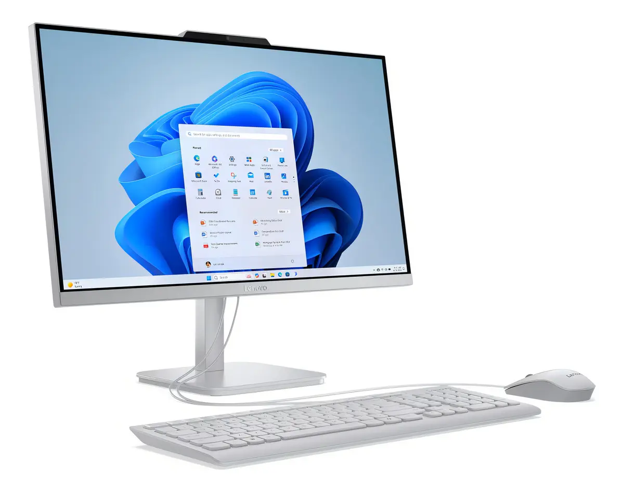 |  | 12 meses oficial Lenovo | -Excelente procesador para su gama: Cuenta con 8 núcleos, lo que le da un respiro extra en fluidez frente a otros equipos de entrada similares. -Pantalla IPS de alta calidad: El tipo de panel IPS garantiza colores más vivos y excelentes ángulos de visión al mirar la pantalla de lado. -Espacio y velocidad equilibrados: Los 512 GB de SSD combinados con los 8 GB de RAM ofrecen un rendimiento ágil para el día a día. -Viene con teclado y mouse: Listo para usar una vez se le instale el sistema operativo adecuado. -Conectividad moderna: Incorpora puertos USB-C, facilitando la conexión con periféricos modernos. | -No incluye Windows: Viene con FreeDOS, por lo que no tiene Windows instalado de fábrica. Deberás conseguir e instalar una licencia de Windows (o un sistema operativo compatible) por tu cuenta antes de poder usarlo normalmente. -Cámara web básica: Su cámara es de resolución HD y no Full HD, y tampoco cuenta con mecanismo emergente (pop-up). -Limitado para tareas pesadas: Al ser un equipo de oficina con procesador de bajo consumo y gráficos integrados, no sirve para videojuegos pesados, diseño gráfico avanzado o edición de video profesional.
Nº 3 | MERCado Libre | Ver cotización | Pc Dell Optiplex Micro Core I5 Ram 16gb Ssd 240gb Monitor 24 (Reacondicionado) | $1,484,900.00 | $1,767,031 | $833.83 | CONTADO | Este equipo destaca por ofrecer una relación calidad-precio sobresaliente para entornos profesionales, educativos o de teletrabajo intensivo. Al tratarse de una torre formato Micro junto con un monitor de 24 pulgadas, obtienes una estación de trabajo robusta y completa sin realizar una inversión excesiva. Los 16 GB de RAM y el procesador Core i5 garantizan que no te quedarás corto de velocidad al abrir programas pesados o realizar varias tareas a la vez, convirtiéndolo en una opción sumamente confiable y duradera respaldada por sus 6 meses de garantía. | -Procesador (el cerebro): Intel Core i5-8300T de octava generación (con velocidad de hasta 3.30 GHz), un chip de alto rendimiento ideal para tareas multitarea y exigentes de oficina. -Memoria RAM: 16 GB, una gran capacidad que permite tener múltiples programas pesados y decenas de pestañas del navegador abiertas al mismo tiempo sin que el equipo se ponga lento. -Almacenamiento: Disco de estado sólido (SSD) de 240 GB a 256 GB, garantizando que el sistema operativo Windows 10 Pro y las aplicaciones enciendan casi al instante. -Factor de forma (Diseño): Torre formato Micro, un gabinete extremadamente pequeño y compacto que ocupa muy poco espacio en el escritorio o se puede ocultar fácilmente detrás del monitor. -Monitor: Incluye una pantalla de 24 pulgadas para que tengas un espacio de visualización amplio y cómodo. -Sistema operativo: Viene con Windows 10 Pro preinstalado y configurado. -Accesorios incluidos: Trae combo de teclado y mouse, cables de energía, cable de video y su adaptador de corriente correspondiente. -Garantía: 6 meses de respaldo otorgados por el vendedor. | 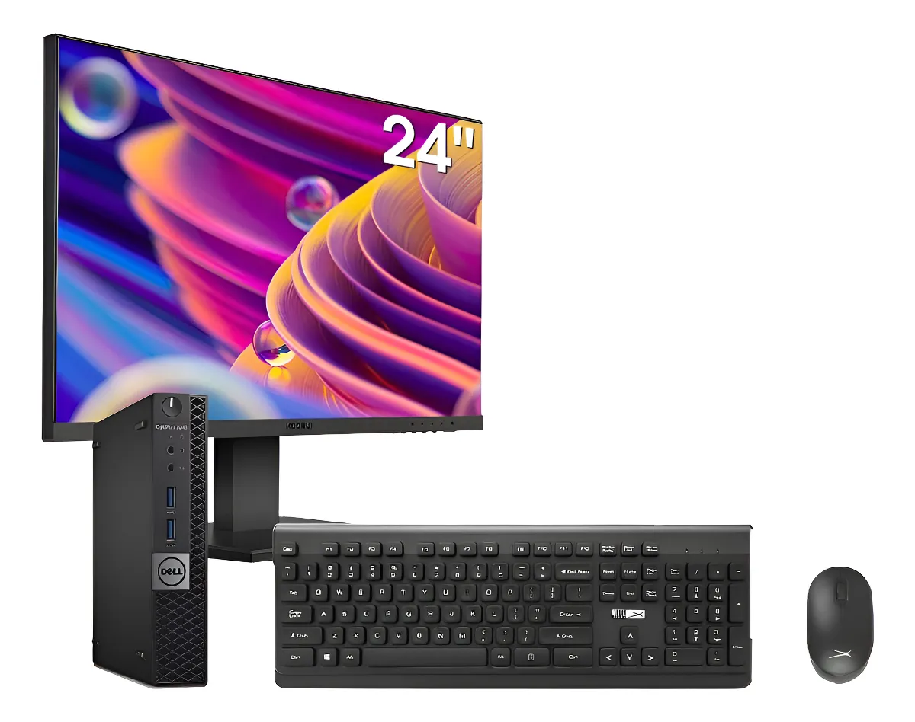 |  | Garantía de 6 meses | -Excelente potencia y multitarea: Gracias a sus 16 GB de RAM y su procesador Core i5 de octava generación, maneja aplicaciones empresariales, hojas de cálculo pesadas y flujos de trabajo avanzados con total soltura. -Kit completo: Al incluir el monitor de 24 pulgadas y los periféricos (teclado y mouse), te llevas una solución lista para instalar y usar de inmediato. -Tamaño ultracompacto: El formato Micro de la torre es perfecto para optimizar escritorios pequeños, oficinas concurridas o espacios de estudio reducidos. -Sistema Pro: Viene con Windows 10 Pro, el cual incluye herramientas de seguridad y gestión avanzadas ideales para entornos de trabajo. | -Equipo reacondicionado: Al ser un producto restaurado, el chasis o los componentes externos pueden presentar señales estéticas de uso previo, aunque mecánicamente se encuentre en excelente estado. -No apto para juegos pesados: Aunque tiene buena potencia para trabajo, oficina y estudio, sus gráficos integrados Intel no están diseñados para videojuegos modernos de alta exigencia o renderizado gráfico 3D profesional. -Tecnología de generación anterior: Aunque sigue siendo sumamente capaz y veloz para el día a día, utiliza componentes de generaciones pasadas.

Monitor Táctil 15 pulg
CUADRO DE COTIZACIONES

Monitor Táctil Independiente de 15 pulgadas.

Presupuestos | Empresa | Link | Nombre | Importe Unitario (moneda nacional) | Importe Total IVA incluido (moneda nacional) | Importe Total (moneda extranjera) | Forma de Pago (Contado o Cheque) | Observaciones | Características | Imagen | Sugerencia | Garantía | Ventajas | Desventajas
Nº 1 | Jaltech/SAT | Ver Cotización | Monitor POS Táctil HDMI-VGA 15" | $ 850,000.00 | $ 1,011,500.00 | $477.31 | CONTADO | Es el monitor con el precio más bajo del grupo, pero la ficha pública no menciona garantía, lo cual es una alerta a confirmar directamente con el proveedor antes de aprobar la compra — Setec Tecnología es una empresa especializada 100% en sistemas POS (no un retailer generalista), lo que da algo de tranquilidad sobre soporte técnico, pero conviene pedir el documento de garantía por escrito. La resolución de 1024×768 es la más limitada de las tres opciones y puede sentirse "pixelada" si el software POS que se use maneja ventanas con mucho texto pequeño o gráficos | - Tecnología táctil capacitiva multipunto, con reconocimiento de hasta 10 toques simultáneos, lo que permite gestos como deslizar y pellizcar además del toque simple. Resolución 1024 × 768 px en relación de aspecto 4:3 — suficiente para ventanas de facturación e inventario, aunque muy por debajo del estándar Full HD actual. - Brillo de 400 cd/m², superior al promedio de la categoría (la mayoría de monitores POS de 15" manejan entre 300 y 350 cd/m²), lo que mejora la visibilidad en mostradores con luz natural directa. -Conectividad HDMI, VGA y USB (este último exclusivo para la función táctil, no para video). -Alimentación de 12V DC a 3A, con consumo total inferior a 30W — relevante si el negocio ya tiene UPS dimensionado y no quiere sobrecargarlo. - Vida útil estimada de 5 millones de toques, cifra que en un negocio con tráfico moderado (200-300 transacciones diarias) equivaldría a varios años de uso continuo. - Base robusta con ángulo ajustable, pensada para adaptarse a la altura del cajero. | 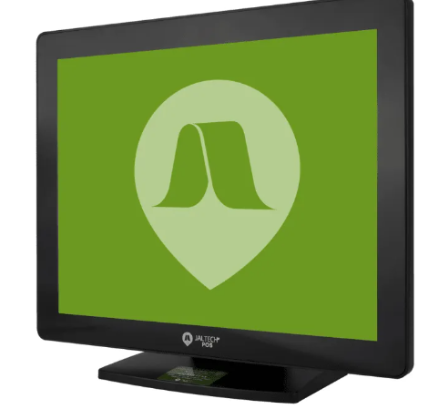 | Monitor Táctil — StarPos STAR-M15 (Nº2, $842.000 COP) Para un supermercado, lo más importante es que el cajero pueda facturar rápido sin errores. Este monitor tiene el mismo precio que la opción más barata, pero sí trae garantía de 12 meses. En un supermercado el monitor se usa todo el día sin parar, así que tener garantía formal evita que un daño se convierta en un gasto extra no planeado. No pagas más por seguridad, pero sí la obtienes. | No especificada públicamente — Devoluciones hasta 5 días | -El precio más competitivo de las tres cotizaciones, dejando margen de presupuesto para otros componentes del kit POS (cajón, impresora, datáfono). - Envío gratuito en compras superiores a $120.000, lo que ya cubre el valor total del monitor. - Mayor brillo de pantalla (400 cd/m²) que ayuda en mostradores expuestos a luz solar o iluminación fuerte. - Proveedor especializado exclusivamente en sistemas POS, con probable soporte técnico orientado a este tipo de hardware. - Vida útil declarada de 5 millones de toques, adecuada para uso comercial diario. | - Garantía no publicada: representa un riesgo si el equipo falla y no hay un compromiso formal por escrito. - Resolución más baja del grupo (1024×768), lo que puede limitar la cantidad de información visible simultáneamente si el software de facturación requiere pantallas más detalladas. - Al ser una tienda con oferta cambiante ("¡Oferta!"), el precio de $850.000 podría no ser estable en el tiempo. - Menos trayectoria de marca frente a fabricantes reconocidos internacionalmente como ELO.
Nº2 | Capital Colombia | Ver Cotización | Monitor Touch StarPos 15" (STAR-M15) | $ 842,000.00 | $ 1,001,980.00 | $472.82 | CONTADO | Capital Colombia es un distribuidor establecido con más de dos décadas en el mercado (fundado en 2001 según su información corporativa), con oficinas físicas en Bogotá y varias líneas de transporte para envíos a nivel nacional. El precio de $842.000 es prácticamente idéntico al de la opción Nº1 de SAT Store, pero aquí sí se especifica una garantía formal, lo que inclina la balanza a su favor si el precio es el criterio principal de comparación. No se encontró en la búsqueda pública una ficha técnica tan detallada como la del monitor SAT — para conocer resolución exacta, brillo y tecnología táctil específica (capacitiva vs. resistiva) es necesario solicitar cotización directa al proveedor. | - Pantalla táctil independiente de 15", típica de esta línea de productos POS (comparte plataforma con el modelo STAR-M17 de 17", que en el mismo catálogo cuesta $991.000, lo que da una idea de la escala de precios de la marca por tamaño de pantalla). - Conectividad estándar para este segmento: entrada de video (VGA/HDMI según versión) y USB para la función táctil. - Diseño compacto orientado a mostradores con espacio reducido. - Al ser vendido por un distribuidor de hardware especializado en POS (no un retailer general), suele incluir dentro del ecosistema de productos compatibles: cajones monederos, impresoras térmicas y computadores de la misma marca, facilitando la integración si se decide estandarizar el kit completo con un solo proveedor. | 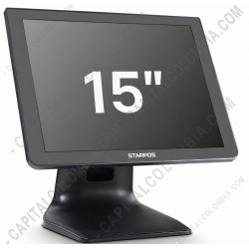 |  | 12 meses de garantía | - Garantía formal de 12 meses, el doble de tranquilidad que la opción sin garantía especificada. - Proveedor con trayectoria larga y reconocida en el sector POS colombiano, con soporte físico en Bogotá (relevante dado que el usuario está en esa ciudad). - Precio prácticamente igual al más económico del mercado, sin sacrificar respaldo post-venta. - Pertenece a un ecosistema de marca (StarPos) con otros componentes compatibles, útil si se quiere unificar proveedor para todo el kit POS. | - Ficha técnica pública menos detallada: no se conocen con precisión el brillo, la tecnología táctil (capacitiva o resistiva) ni la vida útil en toques, lo que dificulta comparar objetivamente contra la opción SAT. -Al no tener stock ni precio visible directamente en tienda online (se cotiza vía formulario), el proceso de compra puede tardar más que uno con "agregar al carrito" inmediato.
Nº 3 | Capital Colombia | Ver Cotización | Mother ASRock A520M-PRO4 DDR4 AM4 | $ 1,300,000.00 | $ 1,547,000.00 | $730.00 | CONTADO | Tarjeta madre nueva diseñada para computadores de escritorio con procesadores AMD compatibles. Permite instalar memoria DDR4, unidades de almacenamiento y diferentes dispositivos periféricos. Su precio más bajo la convierte en una alternativa económica para construir un equipo de oficina, aunque ofrece menos posibilidades de ampliación y conectividad que las opciones B550. | -Doble tecnología táctil disponible según versión: IntelliTouch (ondas acústicas de superficie, SAW) de un solo toque, o AccuTouch resistiva de cinco hilos — esta última es notablemente más tolerante a guantes, líquidos derramados y uso con objetos (como un bolígrafo), algo relevante en entornos de restaurante o farmacia. -Tamaño de 15" diagonal con matriz activa TFT LCD (LED), relación de aspecto 4:3, área activa de 304 mm × 228 mm. -Resolución de 1024 × 768 a tasas de refresco de 60, 70 o 75 Hz. - Ángulo de visión amplio: ±80° horizontal (160° total) y ±70° vertical (140° total), superior al de monitores genéricos, lo que facilita que un supervisor revise la pantalla desde el costado sin perder nitidez. -16.7 millones de colores, entrada de video VGA analógico con conector mini D-Sub de 15 pines. -Múltiples opciones de montaje: pared, poste (montaje VESA estándar) y sobremesa con soporte de escritorio incluido; orificios de montaje cubiertos en la base para mayor seguridad en instalaciones de cara al público. -Capacidad de bloqueo físico para evitar manipulación o robo del equipo en zonas de acceso público — una característica que ni SAT ni StarPos mencionan en sus fichas. -Compatible con lector de banda magnética (MSR) de tres pistas opcional, instalable de forma integrada (USB con emulación de teclado o USB HID), útil si a futuro se quiere leer tarjetas de fidelización o carnés de empleado directamente desde el monitor. | 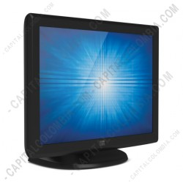 |  | 12 meses de garantía | - Marca de mayor trayectoria y reputación mundial en hardware táctil comercial — mayor probabilidad de repuestos, soporte técnico especializado y disponibilidad de manuales/drivers a largo plazo. - Tecnología resistiva AccuTouch opcional, que tolera guantes, lápices y derrames de líquido mejor que la tecnología capacitiva de las otras dos opciones — relevante en entornos de comida o farmacia. - Ángulos de visión superiores, útiles en mostradores donde varias personas necesitan ver la pantalla simultáneamente. - Capacidad de bloqueo físico, un plus de seguridad para instalaciones expuestas al público que no ofrecen las otras dos marcas. - Construcción "nivel comercial" certificada, pensada para operar de forma continua sin degradación prematura. | - Es la opción más costosa del grupo, con una diferencia estimada de $150.000 a $450.000 COP frente a SAT o StarPos, sin que ese sobrecosto se traduzca en beneficio real para un negocio de bajo o mediano tráfico. - No tiene precio público inmediato, lo que obliga a un paso adicional de cotización antes de poder comparar cifras exactas. - Su tecnología SAW/resistiva es más antigua que la capacitiva multipunto del monitor SAT, por lo que no soporta gestos multitáctiles avanzados (solo toque simple), algo que en un uso administrativo básico no es una gran pérdida, pero sí lo sería si en el futuro se quiere modernizar la interfaz del software POS

Impresora Térmica de Recibos
CUADRO DE COTIZACIONES

Impresora Térmica de Recibos (80 mm) con cortador automático.

Presupuestos | Empresa | Link | Nombre | Importe Unitario (moneda nacional) | Importe Total IVA incluido (moneda nacional) | Importe Total (moneda extranjera) | Forma de Pago (Contado o Cheque) | Observaciones | Características | Imagen | Sugerencia | Garantía | Ventajas | Desventajas
Nº 1 | HOMECENTER | Ver cotizacion | Impresora térmica de recibos de 58 mm Bluetooth USB | $ 87,900.00 | $ 104,601.00 | $ 49.36 | CONTADO | Impresora compacta para impresión de recibos en puntos de venta. Utiliza impresión térmica directa, por lo que no necesita tinta. Es compatible con Windows, Linux, Android y macOS. Cuenta con Bluetooth y USB, facilitando su conexión con diferentes dispositivos. | - Imprime recibos mediante calor, por lo que no necesita tinta ni cartuchos. - Utiliza rollos de papel térmico de 58 mm de ancho. - Cuenta con conexión USB para conectarla directamente a un computador. - Tiene Bluetooth para conectarse de forma inalámbrica con dispositivos compatibles. - Es compatible con Windows, Linux, Android y macOS. - Tiene un diseño compacto que facilita su ubicación en el área de trabajo. - Está diseñada para imprimir recibos y comprobantes en puntos de venta. | 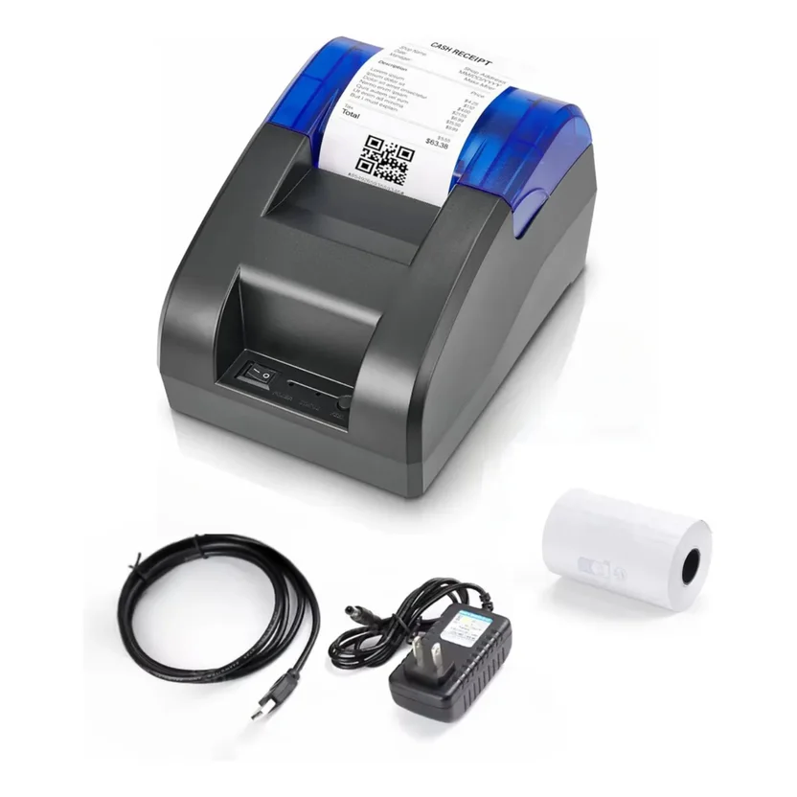 | Se recomienda adquirir la impresora térmica Jaltech JALP58 de 58 mm (N.º 2), porque ofrece una buena relación entre precio, calidad, garantía y características necesarias para el sistema de ventas de All Campo. Su precio final aproximado de $98.690 IVA incluido permite mantener un presupuesto bajo, pero sin tratarse de una impresora demasiado básica. Cuenta con conexión USB, velocidad de impresión de 90 mm/s, puerto RJ12 para conectar un cajón monedero, sensores para detectar la falta de papel y la apertura de la tapa, además de permitir la impresión de códigos de barras 1D y 2D. También es compatible con Windows, Android e iOS y cuenta con 12 meses de garantía, lo que brinda un mayor respaldo para el uso diario. La opción N.º 1 de Homecenter tiene un precio similar y ofrece Bluetooth, pero su garantía es de solo 1 mes, por lo que representa un mayor riesgo para un equipo que se utilizará en las actividades del negocio. Por otro lado, la Mavin N.º 3 tiene características superiores, como mayor velocidad, papel de 80 mm y auto corte, pero su precio de $309.400 IVA incluido es considerablemente mayor y varias de sus funciones no son indispensables para las necesidades actuales del sistema de ventas. Por estas razones, la Jaltech JALP58 es la alternativa más equilibrada, ya que permite reducir considerablemente el presupuesto frente a las impresoras Epson consideradas inicialmente, mantiene características apropiadas para un punto de venta y ofrece una garantía de un año. | 1 MES | - Tiene un precio económico. - Permite conectarse mediante USB o Bluetooth. - Es compatible con diferentes sistemas operativos. - No requiere tinta ni cartuchos, lo que facilita su mantenimiento. - Su diseño compacto permite ahorrar espacio. - Es adecuada para imprimir recibos de ventas de forma sencilla. | - Solo utiliza papel de 58 mm, por lo que los recibos son más angostos. - Tiene una garantía de solo 1 mes. - Ofrece menos funciones que la impresora Mavin de 80 mm. - No cuenta con conexión Wi-Fi.
Nº2 | JALTECH | Ver cotizacion | Impresora térmica POS Jaltech JALP58 de 58 mm USB | $ 83,101.00 | $ 98,890.19 | $ 46.66 | CONTADO | Impresora térmica diseñada para puntos de venta y comercios. Cuenta con conexión USB, puerto RJ12 para cajón monedero, sensores de tapa abierta y falta de papel y compatibilidad con Windows, Android e iOS. | - Utiliza impresión térmica, por lo que no necesita tinta. - Utiliza rollos de papel térmico de 58 mm. - Alcanza una velocidad de impresión de hasta 90 mm por segundo. - Cuenta con conexión USB para conectarla al computador. - Tiene un puerto RJ12 para conectarla a un cajón monedero. - Puede imprimir códigos de barras en formatos 1D y 2D. - Cuenta con sensores que detectan cuando falta papel o la tapa está abierta. - Es compatible con Windows, Android e iOS. - Tiene una vida útil del cabezal de impresión de hasta 50 km. |  |  | 12 MESES | - Tiene un precio económico. - Cuenta con 12 meses de garantía. - Está diseñada específicamente para puntos de venta. - Permite conectar un cajón monedero. - Puede imprimir códigos de barras. - Los sensores ayudan a detectar problemas relacionados con el papel y la tapa. - Es compatible con diferentes sistemas operativos. - No necesita tinta ni cartuchos. | - No cuenta con Bluetooth. - Su velocidad de impresión es menor que la de la Mavin. - Solo utiliza papel de 58 mm. - El corte del papel es manual. - Cuenta únicamente con conexión USB.
Nº 3 | MAVIN | Ver cotizacion | Impresora térmica USB Mavin MS-E804 de 80 mm para punto de venta | $ 260,000.00 | $ 309,400.00 | $ 146.00 | CONTADO | Impresora térmica de mayor capacidad, diseñada para puntos de venta que necesitan imprimir recibos con mayor velocidad. Cuenta con USB y RJ11, auto corte y estructura resistente al polvo, aceite y agua. Es compatible con software de facturación y puede imprimir códigos de barras y logotipos. | - Utiliza impresión térmica, por lo que no necesita tinta. - Utiliza rollos de papel térmico de 80 mm. - Alcanza una velocidad de impresión de hasta 230 mm por segundo. - Cuenta con conexión USB para conectarla al computador. - Tiene un puerto RJ11 para conectar un cajón de dinero. - Cuenta con sistema de corte automático del papel. - Es compatible con sistemas POS y programas de facturación. - Puede imprimir códigos de barras, logotipos e imágenes. - Tiene una estructura resistente al polvo, aceite y agua. - Cuenta con 1 año de garantía. | 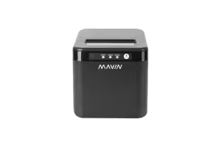 |  | 1 AÑO | - Es la impresora con mayor velocidad de las tres opciones. - Utiliza papel de 80 mm, permitiendo recibos más amplios. - Cuenta con corte automático, lo que agiliza la entrega de recibos. - Permite conectar un cajón de dinero. - Puede imprimir códigos de barras, logotipos e imágenes. - Es compatible con sistemas POS y software de facturación. - Tiene una estructura resistente para un entorno comercial. - Cuenta con 1 año de garantía. | - Es la opción más costosa de las tres. - Requiere una inversión inicial mayor. - Ocupa más espacio que las impresoras de 58 mm. - Algunas de sus funciones pueden no ser necesarias para las operaciones actuales de All Campo. - Solo cuenta con conexión USB según las características proporcionadas.

Cajón Monedero
 |  |  |  |  | 158532.5933 | 36.00558559
CUADRO DE COTIZACIONES

Cajón Monedero Metálico (Cash Drawer) con apertura automática.

Presupuestos | Empresa | Link | Nombre | Importe Unitario (moneda nacional) | Importe Total IVA incluido (moneda nacional) | Importe Total (moneda extranjera) | Forma de Pago (Contado o Cheque) | Observaciones | Características | Imagen | Sugerencia | Garantía | Ventajas | Desventajas
Nº 1 | Mercado Libre | Ver cotizacion | Cajon Monedero Col Pos Rieles Metalicos De Calidad Con Rj11 | $ 133,662.00 | $ 159,057.78 | $75.06 | CONTADO | Funciona mediante el pulso de voltaje enviado por la impresora POS tras finalizar cada transacción de venta, abriendo el cajón de forma inmediata. | Chasis reforzado en acero electro-galvanizado con sistema de rieles y rodamientos 100% metálicos (probado para más de 1 millón de ciclos de apertura); interfaz de comunicación RJ11 con solenoide de disparo de 12V / 24V para apertura automática desde impresoras de recibos térmicas; 5 compartimentos para billetes con pisa-billetes metálicos de resorte y 8 compartimentos para monedas sobre bandeja plástica ABS removible; ranura frontal de inserción rápida para cheques/recibos; cerradura de seguridad de 3 posiciones (bloqueo, apertura manual con llave y apertura electrónica). | 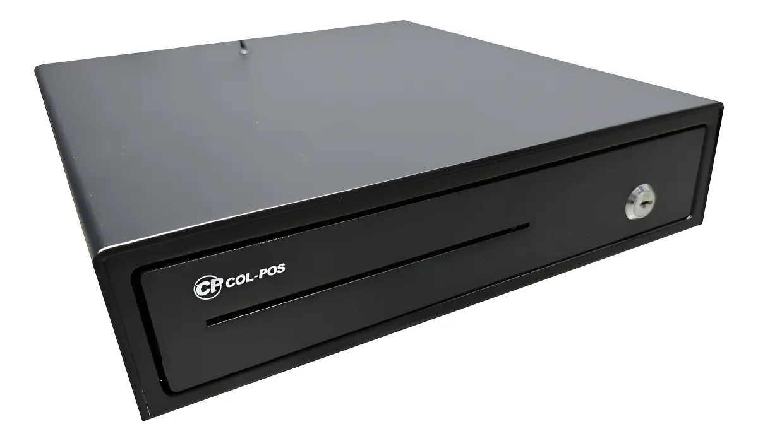 | Cajón Monedero — 3nStar CD350 (Nº2, $155.000 COP) Un supermercado maneja muchas denominaciones de billetes y monedas todos los días, así que necesita un cajón resistente que no falle con el uso constante. Este modelo tiene rieles metálicos pensados justo para ese desgaste diario, y es el único de los tres con garantía de 12 meses a un precio intermedio. No es el más barato ni el de mayor capacidad, pero es el que mejor aguanta el ritmo de un negocio con movimiento de caja alto sin arriesgar más plata si se daña antes de tiempo. | 12 meses por defectos directos de fabricación | Extrema durabilidad y deslizamiento suave gracias al mecanismo de rieles de acero; apertura automática instantánea al imprimir la tirilla; compatibilidad universal con software POS y cerradura física de seguridad. | Requiere estar conectado físicamente vía cable RJ11 a una impresora térmica de recibos o a una interfaz generadora de pulso para la apertura automática.
Nº2 | Capital Colombia | Ver cotizacion | Cajón Monedero 3nStar CD350 | $ 151,000.00 | $ 179,690.00 | $84.79 | CONTADO | Es, de las tres opciones, la única con garantía formal de 12 meses claramente especificada por el mismo proveedor (Capital Colombia), lo cual reduce la incertidumbre frente al modelo Advanced de la misma tienda. La marca 3nStar es ampliamente usada en Colombia dentro de combos POS económicos (computadores todo-en-uno, cajones e impresoras), lo que sugiere una cadena de suministro y repuestos relativamente accesible si llegara a fallar algún componente (como el motor de apertura o los rieles). | - Estructura y rieles metálicos de alta duración, diseñados para resistir el desgaste de apertura y cierre repetido durante años de uso diario. - Conexión RJ11 a 24V, compatible con la gran mayoría de impresoras térmicas POS del mercado que ya incluyen este puerto de fábrica. - 4 compartimientos para billetes y 8 para monedas — un balance razonable entre organización y simplicidad de uso para un cajero. - Dimensiones compactas de 33 cm × 34,3 cm × 9 cm, que se ajustan bien a mostradores de tamaño estándar sin ocupar demasiado espacio en profundidad. | 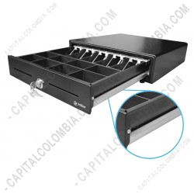 |  | 12 meses de garantía | - Mejor relación precio-garantía del grupo: es la única opción con 12 meses de garantía formal a un precio intermedio. - Rieles metálicos de alta duración, pensados específicamente para resistir el uso repetitivo diario sin desgaste prematuro. - Tamaño compacto que se adapta bien a mostradores pequeños o medianos sin sacrificar demasiada capacidad de compartimientos. - Marca con buena disponibilidad de repuestos y soporte en el mercado colombiano de POS. | * Un compartimiento menos para billetes que la opción Advanced (4 vs. 5), lo que puede quedarse corto si el negocio maneja muchas denominaciones distintas simultáneamente. *No incluye llaves de seguridad mencionadas explícitamente en la ficha, a diferencia del modelo Advanced.
Nº 3 | Sistemas POS Colombia | Ver cotizacion | Cajón Monedero POS Pequeño | $ 115,000.00 | $ 136,850.00 | $64.58 | CONTADO | El proveedor aclara explícitamente un punto técnico importante y común a los tres cajones evaluados: la apertura automática siempre depende de la impresora POS conectada por el puerto RJ11 (que es distinto al puerto de red), y que la compatibilidad con el software contable (SIIGO u otro) debe coordinarse con el proveedor de ese software, no con el fabricante del cajón. Es la opción más económica del grupo, pero también la de menor capacidad y menor garantía. | - Disponible en dos colores: negro o blanco, lo que permite cierta personalización estética según la decoración del punto de venta. - 3 espacios para billetes y 4 para monedas — la menor capacidad de las tres opciones, pero suficiente para un negocio con denominaciones limitadas o bajo movimiento de caja. - Material metálico de alta resistencia pese a su tamaño reducido, según especifica el proveedor. - Compatible con comandos ESC/POS para apertura digital controlada — es decir, funciona con el estándar de comandos que usan la mayoría de impresoras térmicas POS del mercado, lo que facilita la compatibilidad con casi cualquier software de facturación (SIIGO y otros sistemas contables, según aclara el mismo proveedor). - Dimensiones: 30 cm de frente, 36 cm de fondo, 8 cm de ancho — el más compacto en profundidad de los tres, ideal si el mostrador es estrecho. | 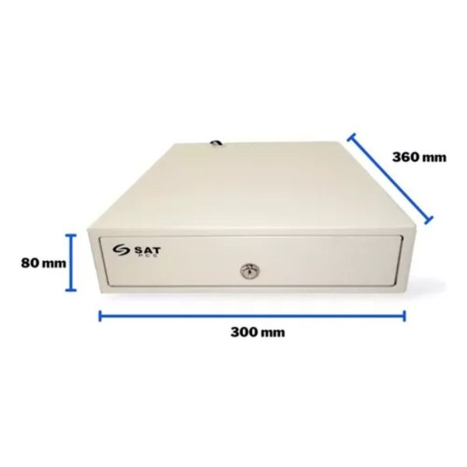 |  | 6 meses | - El precio más bajo de las tres opciones, liberando presupuesto para otros componentes del kit POS. - Tamaño compacto, ideal si el mostrador o punto de caja tiene espacio reducido. - Disponibilidad en dos colores (negro/blanco), útil si se busca coherencia estética con el resto del mobiliario del punto de venta. - Explicación clara y transparente del proveedor sobre cómo funciona la apertura automática y sus requisitos, lo que reduce el riesgo de comprar sin entender la dependencia de la impresora. | *. Menor capacidad de almacenamiento y organización (solo 3 billetes / 4 monedas), lo que puede quedarse corto si el negocio crece o maneja muchas denominaciones. * Garantía más corta del grupo (6 meses frente a 12 meses de las otras dos opciones), lo que implica mayor riesgo de gasto no cubierto si falla después de ese periodo. * No se mencionan llaves de seguridad ni bloqueo manual en la ficha, a diferencia del modelo Advanced.

Escáner Código Barras
CUADRO DE COTIZACIONES

Escáner de Códigos de Barras (2D Hands-Free / Omnidireccional) de sobremesa.

Presupuestos | Empresa | Link | Nombre | Importe Unitario (moneda nacional) | Importe Total IVA incluido (moneda nacional) | Importe Total (moneda extranjera) | Forma de Pago (Contado o Cheque) | Observaciones | Características | Imagen | Sugerencia | Garantía | Ventajas | Desventajas
Nº 1 | SISTEMA POS COLOMBIA | Ver cotizacion | Escaner Omnidireccional 2d 1024 JAL-OMD 04 | $ 165,000.00 | $ 196,350.00 | $ 92.65 | CONTADO | Incluye cable USB reforzado con filtro de ferrita para prevenir interferencias en la transmisión de datos hacia el PC. | Construido con un procesador ARM Cortex de 32 bits y un sensor óptico CMOS con resolución de 640 x 480 píxeles, este escáner está diseñado para la lectura manos libres de códigos en el punto de venta. Incluye un cable extraíble de RJ45 a USB Tipo A de 1.8 metros provisto de un filtro de ferrita integrado que suprime el ruido y las interferencias eléctricas en la transmisión de datos. Permite la operación por detección automática de movimiento, escaneo continuo o disparo manual mediante un botón físico superior, leyendo códigos 1D y 2D/QR tanto en impresiones de papel como en pantallas digitales de teléfonos móviles. | 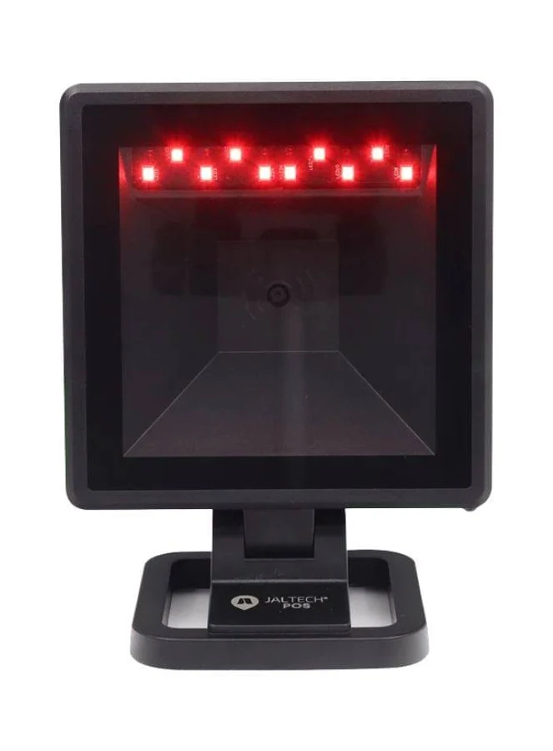 | El Zebra DS9308 destaca como la opción superior gracias a su procesador de 800 MHz, que lee al primer intento códigos dañados o pantallas de celular con bajo brillo. Su sellado IP52 lo protege contra derrames accidentales en el mostrador y su garantía oficial de 3 años asegura una inversión duradera sin interrupciones en caja. | 6 Meses | - Velocidad e infalibilidad en caja: Su procesador de 800 MHz y tecnología Imager decodifican al primer intento códigos 1D, 2D, QR y PDF417 de la cédula colombiana, incluso si la etiqueta está arrugada, descolorida o impresa con bajo contraste. - Construcción de grado industrial (IP52): Su sellado contra polvo y salpicaduras de líquidos evita que derrames accidentales en el mostrador dañen el equipo, soportando además caídas sobre concreto desde 1.5 metros. - Excelente lectura en pantallas móviles: Su ventana curva especial elimina los reflejos cegadores, leyendo códigos de pago QR en celulares sin importar el bajo brillo o el estado del vidrio del teléfono. - Garantía extendida: Respaldado por 36 meses (3 años) de garantía directa de la marca Zebra. | - Inversión inicial elevada: Es el lector de sobremesa más costoso de la comparativa. - Cable de repuesto propietario: Los cables de conexión RJ45 a USB de Zebra son específicos de la marca y tienen un costo de reemplazo más alto que un cable genérico.
Nº2 | JFM | Ver cotizacion | Lector de Código de Barras 3nStar Sc506 barcode reader 2D Optical Black | $ 299,428.00 | $ 356,319.32 | $ 168.14 | CONTADO | Cuenta con señal sonora beeper configurable en volumen para confirmar lecturas exitosas en cajas ruidosas. | Equipado con un sensor de imagen Imager CMOS omnidireccional, este lector ofrece una velocidad de captura de hasta 60 fotogramas por segundo con una profundidad de campo de lectura de 160 mm. Su sistema inteligente activa un sensor infrarrojo de presencia que detecta automáticamente los objetos que se acercan al mostrador, encendiendo los LED de iluminación únicamente durante la lectura para extender su vida útil. Admite simbologías 1D tradicionales y códigos 2D como QR y PDF417, conectándose de forma Plug & Play vía USB-HID y USB-COM. Su estructura integra una ventana de escaneo acrílica de 80 mm x 80 mm con indicador LED bicolor y tono de aviso sonoro ajustable. | 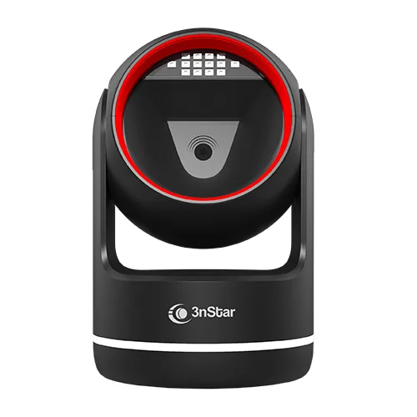 |  | con garantía de fabricante y factura electrónica DIAN. | - Balance idóneo costo-beneficio: Proporciona velocidad manos libres omnidireccional y lectura de códigos QR por la mitad del precio de un lector de gama alta. - Sensor de presencia inteligente: Pasa automáticamente a modo de reposo cuando no hay objetos al frente y se activa al detectar movimiento, reduciendo el consumo eléctrico y aumentando la vida útil de los LEDs. - Amplia ventana de lectura: Su marco frontal grande permite pasar productos voluminosos en cualquier ángulo sin necesidad de buscar el punto ciego del cristal. | - Estructura exterior más frágil: Su carcasa plástica es sensible a impactos severos de altura o uso rudo diario sin cuidado. - Garantía estándar de 1 año: Cuenta con la protección básica de 12 meses frente a los 3 años de Zebra.
Nº 3 | PC tintas | Ver cotizacion | ZEBRA DS9308 Lector de código de barra omnidireccional 1D/2D QR con Cable USB | $ 565,999.00 | $ 673,538.81 | $ 317.83 | CONTADO | Su base inclinable antideslizante permite adaptar el ángulo de escaneo según la altura de la estación de trabajo. | Este lector omnidireccional de sobremesa está impulsado por un microprocesador dedicado de 800 MHz, un sensor de imagen megapixel de 1280 x 800 píxeles y la tecnología de decodificación PRZM Intelligent Imaging. Su chasis posee un sello de protección ambiental IP52 contra polvo y derrames accidentales de líquidos, aguantando caídas múltiples sobre concreto desde 1.5 metros de altura. Permite ajustar la inclinación del cabezal hasta en 45° e incorpora una ventana curva especial que elimina los reflejos cegadores de las pantallas de celulares, capturando códigos 1D, 2D, QR Code, PDF417 de la cédula colombiana, etiquetas de alta densidad y marcas invisibles Digimarc mediante su interfaz de conexión USB-HID y USB-COM. |  |  | 36 meses oficial Zebra | - Precio imbatible: Es la puerta de entrada más económica para equipar una caja con lectura omnidireccional manos libres. - Filtro antiparasitario en cable: Incluye un filtro de ferrita en el cable USB que suprime ruidos e interferencias eléctricas, previniendo desconexiones repentinas del puerto del PC. - Instalación sin controladores: Compatible Plug & Play directo con Windows, Linux y Android en modo emulación de teclado USB. | - Tolerancia reducida al movimiento rápido: Exige que el cajero reduzca ligeramente la velocidad al pasar los productos frente al sensor para decodificar correctamente el código. - Ventana física fija: Posee menor rango de ajuste en la inclinación vertical del cabezal de lectura.

Datáfono Pinpad
 |  |  |  |  | =E8,E9,E10*1,19 | =E8,E9,E10/3700
CUADRO DE COTIZACIONES

Datáfono / Terminal de Pagos (Pinpad) para tarjetas y contactless.

Presupuestos (a) | Empresa | Link | Nombre | Importe Unitario (moneda nacional) | Importe Total IVA incluido (moneda nacional) | Importe Total (moneda extranjera) | Forma de Pago (Contado o Cheque) | Observaciones | Características | Imagen | Sugerencia | Garantía | Ventajas | Desventajas
Nº 1 | Bold | ver cotización | Datáfono con SIM + Wi-Fi | $ 190,000.00 | $ 226,100.00 | $106.69 | CONTADO | Bold se ha posicionado en Colombia como la alternativa "rápida" frente a la banca tradicional, dirigida especialmente a emprendedores y pymes que no quieren o no pueden esperar el proceso de 15-20 días típico de un banco. El abono del dinero es instantáneo a la Cuenta Bold del comercio, lo que representa una ventaja de flujo de caja importante frente a adquirentes tradicionales como Redeban, donde el dinero puede tardar hasta una semana en reflejarse. La comisión de 3,19% + IVA es más alta que la de un banco tradicional negociado a buen volumen, pero se puede reducir a 2,29% pagando una suscripción mensual — hay que calcular si el volumen de ventas justifica ese costo fijo adicional. | - Conectividad dual: SIM (datos móviles) y Wi-Fi, lo que da independencia frente a la red del comercio o el plan de datos de un celular personal. - Pantalla táctil propia integrada, que permite operar el datáfono sin necesidad de un dispositivo externo. - Herramientas de gestión de ventas e inventario incluidas en el ecosistema Bold, accesibles desde la misma cuenta con la que se administra el datáfono. - Adquisición 100% digital: se compra y activa en línea, sin necesidad de presentar la documentación extensa que piden los bancos tradicionales (cámara de comercio, pagaré, carta de instrucciones, etc.). - Acepta pagos con tarjetas de crédito/débito y contactless (NFC), cumpliendo el requisito central de la cotización solicitada. |  | la recomendación para un supermercado sigue siendo el Bold Smart ($149.900 COP). La razón es simple: un supermercado no puede permitirse perder ventas por un problema de conexión o de trámite bancario. El Bold Smart funciona solo, sin depender de un celular, y el dinero entra a la cuenta al instante, lo que le da al negocio flujo de caja diario para pagar proveedores. Las opciones bancarias (BBVA, Redeban) solo valdrían la pena si el supermercado ya tiene una relación fuerte con ese banco y puede negociar una comisión más baja gracias a su volumen de ventas — algo que toma tiempo confirmar y no está garantizado desde el día uno. | 6 meses desde la entrega del datáfono, con proceso de reclamo mediante documento de garantía; Bold también cuenta con un Programa Posconsumo para recolección gratuita de datáfonos en desuso | - Activación rápida y completamente digital, sin filas ni trámites bancarios extensos. - Abono del dinero de forma instantánea a la cuenta del comercio, mejorando el flujo de caja diario. - No depende de un celular externo — funciona de forma autónoma con su propia conectividad. - Incluye herramientas de gestión de ventas e inventario sin costo adicional aparente. - Soporte y atención personalizada en puntos físicos de Bold. | - Comisión base (3,19% + IVA) más alta que la de muchos bancos tradicionales negociados a buen volumen de facturación. - Para acceder a la comisión reducida (2,29%) es necesario pagar una suscripción mensual, lo cual añade un costo fijo que solo se justifica con cierto volumen de ventas. - Garantía de solo 6 meses, la mitad que la que suelen ofrecer los cajones monederos y monitores evaluados anteriormente.
Nº2 | Bold | ver cotización | Datáfono Bluetooth | $89,000.00 | $ 105,910.00 | $49.98 | CONTADO | Es la opción de menor costo de adquisición, pero la comisión por transacción incluye un componente fijo ($900 por transacción) además del porcentaje, lo que puede resultar más costoso que la opción con SIM en negocios con muchas transacciones de bajo valor (por ejemplo, una tienda de barrio con ventas promedio de $5.000-$10.000 por transacción sentiría más el impacto del cargo fijo que un negocio con tickets promedio más altos). | - Conectividad Bluetooth hacia un dispositivo móvil externo (celular o tablet) donde se ejecuta la app Bold. - Acepta tarjetas de crédito/débito y pagos contactless. - Tamaño compacto, pensado para comercios móviles, ferias, domicilios o negocios pequeños que no requieren un equipo robusto independiente. - Mismo ecosistema de gestión de ventas de Bold accesible desde la app del celular vinculado. | 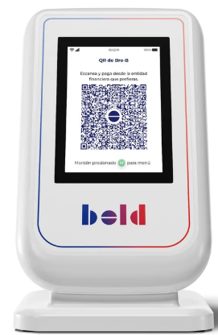 |  | 6 meses (Por errores de fabrica) | - El precio de adquisición más bajo de las tres opciones evaluadas. - Ideal para negocios móviles o de bajo volumen que ya cuentan con un smartphone disponible en el punto de venta. Proceso de activación igualmente digital y rápido que la versión con SIM. | - Depende completamente de un celular o tablet externo: si el dispositivo se queda sin batería, sin datos o la app falla, el datáfono no puede operar. - La comisión incluye un cargo fijo por transacción ($900), que penaliza más a negocios con muchas ventas de bajo monto. - Menos autónomo y robusto que la versión con SIM propia, lo que puede ser un problema en zonas con mala señal *Bluetooth o alta rotación de personal que maneja el celular vinculado
Nº 3 | BBVA (vía Credibanco/Redeban) | ver cotización | Datofono BBVA | $200,000 | $ 238,000.00 | $112.31 | CONTADO | BBVA no vende el datáfono como un producto de catálogo con precio fijo — todo se negocia según el rubro y el volumen del negocio, por lo que un supermercado con ventas altas y constantes tiene poder de negociación para conseguir una comisión más baja que un negocio pequeño. Requiere tener o abrir una cuenta corriente o de ahorros BBVA para recibir los abonos. | - Acepta tarjetas débito y crédito, nacionales e internacionales. - El banco entrega un ejemplo real de liquidación: de una venta de $258.000 COP (incluye propina e IVA), después de descontar retefuente, reteIVA y comisión, el comercio recibe $244.500 COP — es decir, se puede calcular con precisión cuánto llega realmente a la caja. - La comisión varía según el tipo de tarjeta (débito, crédito, nacional o internacional) y se pacta directamente con el comercio al momento de la vinculación — no es una tarifa única e igual para todos. - Soporte técnico dividido: si el datáfono fue asignado por Credibanco o por Redeban, cada red tiene su propia mesa de ayuda, además de la línea de servicio del banco. |  |  | 12 Meses(errores de funcionamiento o fabricación) | - Comisión negociable según volumen: un supermercado grande puede lograr mejores condiciones que las tarifas fijas de una fintech. - Respaldo de un banco tradicional con trayectoria y regulación estricta de la Superintendencia Financiera. - Transparencia en el proceso de liquidación (el banco publica ejemplos claros de cómo se calcula cada descuento). | - Sin precio ni condiciones públicas fijas: hay que pasar por un proceso de negociación antes de saber el costo real. - Requiere abrir cuenta con el banco, lo que implica más trámites que una fintech. - El abono no es instantáneo como en Bold, sigue los tiempos internos del banco.

Báscula Comercial POS
CUADRO DE COTIZACIONES

Báscula Comercial Digital con puerto de comunicación para pesaje en mesón.

Presupuestos | Empresa | Link | Nombre | Importe Unitario (moneda nacional) | Importe Total IVA incluido (moneda nacional) | Importe Total (moneda extranjera) | Forma de Pago (Contado o Cheque) | Observaciones | Características | Imagen | Sugerencia | Garantía | Ventajas | Desventajas
Nº 1 | Mercado Libre | ver cotización | Bascula Electrónica Balanza Digital En Acero 40kg Marca Icm | $ 135,703.00 | $ 161,486.57 | $ 76.20 | CONTADO | Sus sensores de alta precisión integran protección contra sobrecargas y la batería incluye circuito de ahorro de energía cuando no está en uso continuo. | Capacidad máxima de 40 kg con sensibilidad de 5g; estructura reforzada con carcasa y bandeja en acero inoxidable (superficie de 35 cm x 25 cm); doble pantalla digital LED/LCD de 3 líneas (Peso, Precio Unitario y Total) para vendedor y cliente; teclado con 8 memorias directas para almacenar precios y acumulación de hasta 99 operaciones; batería recargable interna con apagado automático y conexión a 110V AC. | 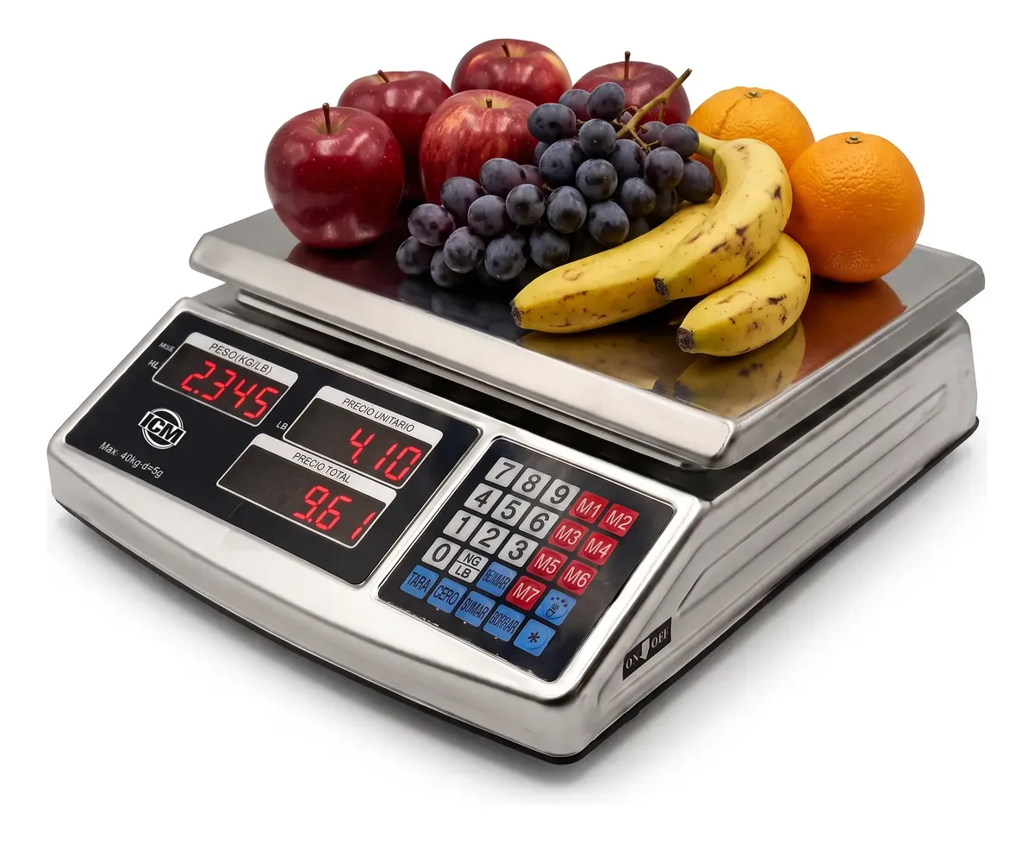 | La mejor opción absoluta para este proyecto es la Trumax Houston 7T RS232. Aunque representa una inversión inicial superior frente a los modelos de entrada, es la única alternativa que garantiza cumplimiento normativo con la Superintendencia de Industria y Comercio (SIC) bajo la certificación metrológica OIML. Esto protege al establecimiento comercial contra eventuales sanciones administrativas, al tiempo que ofrece un chasis robusto con hasta 90 horas de autonomía por batería y transmisión de datos serie fluida y configurable para cualquier sistema POS. | 3 a 6 meses por defectos directos de fabricación | Mayor durabilidad física frente a modelos de plástico gracias a su chasis y bandeja completamente en acero; batería interna que permite seguir trabajando durante apagones; cálculo automático de totales con teclados de memorias rápidas. | No cuenta con puerto de comunicación serial (RS232 o USB) para transmitir automáticamente el peso a un computador o software POS.
Nº2 | MEASURE METER | ver cotización | Balanza Trumax Houston 7T RS232 | OIML 15/30 kg - 30kg x 10g | $ 607,000.00 | $ 722,330.00 | $ 340.85 | CONTADO | Su tarjeta de comunicación permite adaptar tramas de datos hacia marcas de software de facturación reconocidas en Colombia. | Es una balanza homologada y certificada bajo la norma internacional OIML Clase III y aprobada legalmente en Colombia mediante la Resolución 77506 de la Superintendencia de Industria y Comercio (SIC). Posee un doble rango de medición autoseleccionable de 15 kg x 5g y 30 kg x 10g, montado sobre una estructura de grado industrial con plato plano de acero inoxidable de 22 cm x 31 cm. Integra un puerto bidireccional RS232C con cuatro formatos de transmisión seleccionables por menú (continua, por solicitud manual, por estabilidad o envío a impresora), pantalla LCD de alto contraste con luz de fondo LED, funciones de conteo de piezas, alarmas de peso límite (HI/OK/LO) y una batería recargable sellada que otorga hasta 90 horas de autonomía continua |  |  | Tiempo no definido | - Cero riesgo de sanciones o multas: Cuenta con homologación OIML y certificación oficial bajo la Resolución 77506 de la SIC, lo que garantiza el 100% de cumplimiento legal en auditorías de comercio formal en Colombia. - Alta precisión y doble rango: Ajusta automáticamente la escala (hasta 15 kg mide de 5 en 5 gramos, y de 15 a 30 kg mide de 10 en 10 gramos), logrando pesajes exactos tanto en ítems livianos como pesados. - Batería de larga duración integrada: Su batería recargable interna de ácido-plomo brinda hasta 90 horas continuas de trabajo sin depender del tomacorriente. - Compatibilidad de software superior: Ofrece 4 formatos de trama de datos RS232 configurables, permitiendo acoplarse sin errores de lectura a cualquier sistema de facturación POS o desarrollo a medida en Python, C# o Java. | - Mayor costo de adquisición: Su precio duplica al de los modelos comerciales de entrada debido a los costos de homologación metrológica y calibración certificada. - Repuestos específicos: Las baterías recargables internas y tarjetas de control de repuesto son más costosas y requieren servicio técnico calificado para su reemplazo.
Nº 3 | Mercado Libre | ver cotización | Bascula Electrónica Balanza Digital Pesa 40 Kg Icm Acs-a9t Color Naranja | $ 96,903.00 | $ 115,314.57 | $ 54.41 | CONTADO | Báscula digital comercial y hogareña (capacidad de 40 kg, mínima de 6 g) con pantalla LCD, funciones de tara y cero, superficie de 25 cm y batería de 4V. Diseño versátil y resistente. Nota: Requiere calibración en el lugar de uso tras el envío para garantizar la máxima exactitud. | Balanza de uso comercial (diseñada para las exigencias de negocios y comercios), con capacidad para peso mínimo de 6 g (detección de carga muy baja y sensible) y peso máximo de 40 kg. Cuenta con una superficie de apoyo de 25 x 35 cm, diseño compacto sin mástil, pantalla LCD para visibilidad digital clara de los valores y conexión eléctrica a 110V. Incluye funciones de tecla Tara para descontar el peso de recipientes y tecla Cero para restablecer la balanza rápidamente, además de batería con autonomía según la frecuencia de uso. | 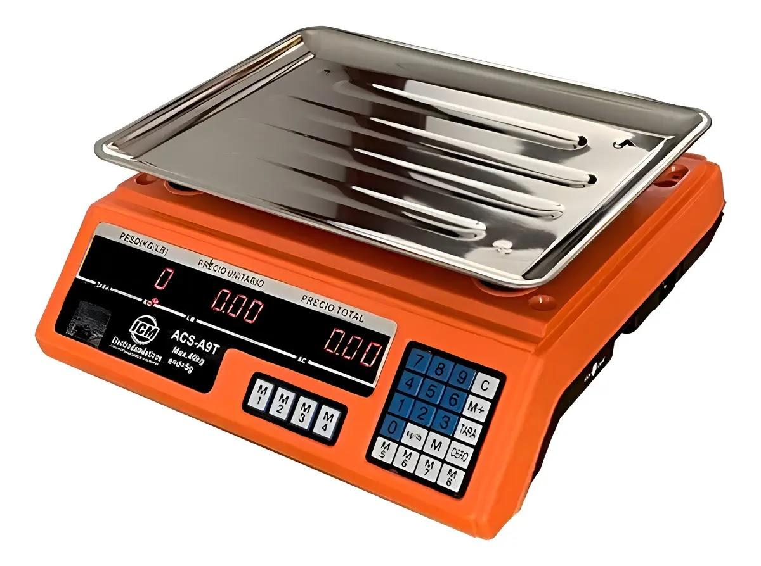 |  | Garantia no definida | - Conectividad Plug & Play garantizada: Incluye de fábrica el cable convertidor de RS232 a USB, evitando gastos extra y garantizando conexión directa e inmediata a computadores actuales. - Visualización de alta intensidad: Sus pantallas LED de dígitos rojos grandes se leen a la perfección incluso en ambientes con mucha luz natural o penumbra. - Múltiples teclas de acceso rápido: Posee un panel táctil de 24 teclas pulsadoras que permite configurar atajos para tarar recipientes o fijar precios directamente desde la básc | -Graduación fija menos detallada: Su sensibilidad mínima se mantiene fija en 10 gramos, lo que puede generar ligeras imprecisiones al medir productos muy livianos o especias por gramaje reducido. -Chasis de mayor tamaño: Ocupa un espacio superior sobre el mesón en comparación con modelos compactos como la SAT CS30.

Teclado Inalambrico
CUADRO DE COTIZACIONES

Teclado Alámbrico USB resistente a salpicaduras.

Presupuestos | Empresa | Link | Nombre | Importe Unitario (moneda nacional) | Importe Total IVA incluido (moneda nacional) | Importe Total (moneda extranjera) | Forma de Pago (Contado o Cheque) | Observaciones | Características | Imagen | Sugerencia | Garantía | Ventajas | Desventajas
Nº 1 | FALABELLA | ver cotización | Teclado alámbrico USB de tamaño completo para uso diario | $ 38,900.00 | $ 46,291.00 | $21.84 | CONTADO | Teclado diseñado para actividades de oficina, estudio y uso cotidiano. Su diseño de tamaño completo y conexión USB permiten utilizarlo fácilmente en un computador de escritorio. La publicación indica compatibilidad con Windows y Linux. | - Teclado de tamaño completo con distribución QWERTY. - Cuenta con conexión USB para conectarlo directamente al computador. - Funciona mediante Plug and Play, por lo que no requiere instalar controladores adicionales. - Es compatible con Windows y Linux. - Cuenta con teclas suaves y silenciosas para facilitar la escritura. - Tiene un diseño ergonómico para un uso más cómodo. - Está fabricado en color negro y tiene una estructura resistente. | 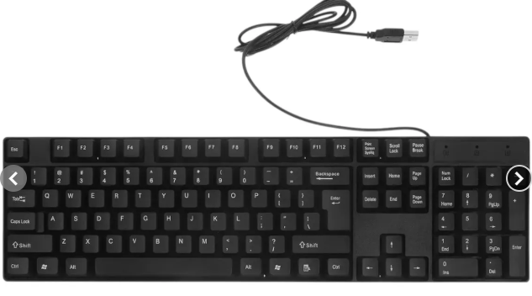 | Se recomienda adquirir el teclado KB-80 de Homecenter (N.º 3), ya que es la alternativa que ofrece la mejor relación entre precio y funcionalidad para el computador destinado al sistema de ventas de All Campo. Su precio de $23.681 IVA incluido es considerablemente menor que el de las otras opciones, lo que permite reducir el presupuesto destinado a los equipos sin afectar las funciones básicas necesarias. Además, cuenta con 105 teclas, conexión USB, ajuste de altura y luces indicadoras, características suficientes para realizar actividades administrativas, escribir información y utilizar el sistema de ventas de manera cotidiana. Aunque el teclado de Falabella (N.º 1) ofrece características adicionales, como teclas suaves y diseño ergonómico, tiene un precio mayor y una garantía más corta. Por su parte, el teclado de Éxito (N.º 2) también tiene un precio económico, pero la publicación proporciona menos información sobre sus características y no especifica la garantía. Por estas razones, el KB-80 de Homecenter resulta la opción más conveniente, porque cumple con las necesidades del proyecto, tiene características funcionales para el trabajo diario y permite mantener un presupuesto más bajo sin pagar por funciones que no son indispensables para el sistema de ventas. | 1 MES | - Es fácil de conectar y utilizar. - No requiere instalar programas o controladores adicionales. - Es compatible con Windows y Linux. - Sus teclas suaves y silenciosas facilitan el trabajo diario. - Su diseño de tamaño completo permite acceder cómodamente a todas las teclas. - Su diseño ergonómico puede brindar mayor comodidad durante la escritura. | - Tiene solo 1 mes de garantía. - Es más costoso que el teclado KB-80 de Homecenter. - No cuenta con funciones adicionales como iluminación o conexión inalámbrica. - Es un teclado alámbrico, por lo que necesita permanecer conectado mediante USB.
Nº2 | EXITO | ver cotización | Teclado PC alámbrico alfanumérico con cable USB | $ 60,000.00 | $ 71,400.00 | $33.69 | CONTADO | Teclado alámbrico orientado al uso cotidiano en computadores. Su conexión USB permite conectarlo directamente al equipo y utilizarlo para escritura, registro de información y tareas administrativas. La publicación consultada no especifica una garantía. | - Es un teclado alámbrico para computador. - Cuenta con conexión USB para conectarlo directamente al equipo. - Tiene teclado alfanumérico para escribir letras, números y otros caracteres. - Está diseñado para tareas de escritura y registro de información. - Es adecuado para actividades administrativas y uso cotidiano. - Su funcionamiento mediante cable permite utilizarlo sin necesidad de baterías. | 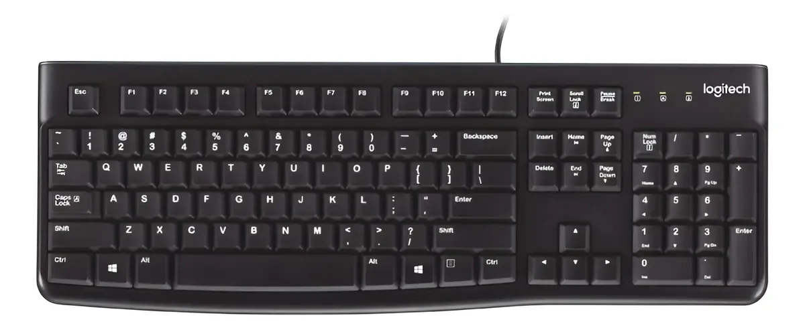 |  | 12 meses | - Tiene un precio económico. - Es fácil de conectar mediante USB. - No necesita baterías para funcionar. - Es adecuado para tareas básicas de escritura y registro de información. - Puede utilizarse para las actividades administrativas del sistema de ventas. - Su diseño sencillo facilita su utilización. | - La publicación proporciona poca información sobre sus características técnicas. - No se especifica la garantía del producto. - Es una opción básica y no incluye funciones adicionales destacadas. - Al ser alámbrico, necesita estar conectado al computador mediante USB.
Nº 3 | HOMECENTER | ver cotización | Teclado Kb-80 Alambrico | $ 19,900.00 | $ 23,681.00 | $11.17 | CONTADO | Teclado diseñado para tareas cotidianas. Cuenta con 105 teclas, conexión USB, ajuste de altura y luces indicadoras para Bloq Mayús, Bloq Num y Bloq Despl. | - Cuenta con 105 teclas para realizar diferentes tareas de escritura. - Tiene conexión USB para conectarlo directamente al computador. - Es un teclado alámbrico, por lo que funciona mediante conexión por cable. - Cuenta con ajuste de altura para adaptar la posición del teclado. - Tiene 12 teclas de función para facilitar diferentes tareas. - Cuenta con luces indicadoras para Bloq Mayús, Bloq Num y Bloq Despl. - Tiene teclas de toque sensible para facilitar la escritura. - Es de color negro. |  |  | 1 AÑO | - Es la opción de menor precio de las tres. - Cuenta con 105 teclas, incluyendo teclas de función. - Tiene conexión USB y es fácil de utilizar. - El ajuste de altura permite adaptar la posición del teclado. - Las luces indicadoras permiten saber cuándo están activadas algunas funciones. - Cuenta con 1 año de garantía. - Sus características son suficientes para las tareas básicas del sistema de ventas. | - Es un modelo básico. - No cuenta con funciones avanzadas. - No tiene conexión inalámbrica. - Puede ofrecer menos comodidad o funciones que modelos de mayor precio.

 |  |  |  |  |  |  |  |  |  |  |  | 0

Mouse Óptico USB
x
CUADRO DE COTIZACIONES

Mouse Óptico Alámbrico USB.

Presupuestos | Empresa | Link | Nombre | Importe Unitario (moneda nacional) | Importe Total IVA incluido (moneda nacional) | Importe Total (moneda extranjera) | Forma de Pago (Contado o Cheque) | Observaciones | Características | Imagen | Sugerencia | Garantía | Ventajas | Desventajas
Nº 1 | WEIBO | Ver Cotización | Mouse vertical inalámbrico recargable Weibo WB-881 óptico 2400dpi | $ 30,500.00 | $ 36,295.00 | $17.13 | CONTADO | Incluye modo de ahorro de energía inteligente que pone el mouse en suspensión tras unos minutos de inactividad, reactivándose al hacer un clic; se puede utilizar mientras se recarga con el cable conectado. | - Diseño ergonómico vertical de agarre neutro tipo "apretón de manos" (Handshake position) - Tecnología inalámbrica de 2.4 GHz con nano receptor USB Plug & Play - Sensor óptico con resolución ajustable de 800, 1200, 1600 y 2400 DPI - Batería interna recargable de litio mediante cable Micro-USB o USB-C - 6 botones funcionales incluyendo clics, rueda de desplazamiento, regulador de DPI y botones laterales para navegación web - Acabado gomoso antideslizante para una mejor sujeción - Compatibilidad amplia con sistemas operativos Windows, macOS y Linux |  | Para jornadas extensas de trabajo, programación u oficina, la recomendación principal es el Mouse Vertical Weibo WB-881, dado que su diseño ergonómico evita lesiones de muñeca a un costo muy bajo; opta por el Gamer Silencioso si sueles trabajar de noche o en espacios compartidos sin hacer ruido, o por el AmazonBasics si solo necesitas un periférico estándar, resistente y sin baterías de por medio. | garantía NO DEFINIDA | - Previene la fatiga muscular y tensiones en la muñeca como el síndrome del túnel carpiano al mantener el antebrazo en una postura natural - Elimina el gasto en baterías desechables gracias a su batería interna recargable - Sensor óptico preciso de hasta 2400 DPI ideal para tareas de oficina, diseño y programación - Conectividad inalámbrica estable y libre de enredos de cables | - Requiere un periodo de adaptación de 2 a 3 días para usuarios acostumbrados a un periférico tradicional plano - Optimizado exclusivamente para usuarios diestros - La batería recargable requiere ciclos periódicos de carga durante jornadas de uso muy intensivas
Nº2 | AMAZON | Ver Cotización | AmazonBasics Ratón de computadora con cable USB de 3 botones (negro), paquete de 1 | $ 20,984.00 | $ 24,970.96 | $11.78 | CONTADO | Construcción robusta pensada para el trabajo corporativo contínuo; la rueda de desplazamiento cuenta con textura estriada antideslizante para un scroll preciso en documentos y navegadores web. | - Diseño ambidiestro simétrico apto tanto para usuarios diestros como zurdos - Sensor óptico de alta precisión con resolución constante a 1000 DPI - Conexión cableada USB Plug & Play mediante cable flexible de 1.5 metros - Configuración clásica de 3 botones con clic izquierdo, clic derecho y rueda de desplazamiento central clicable - Acabado mate en resina ABS negra resistente a las huellas - Deslizadores inferiores de bajo rozamiento para un movimiento suave - Compatibilidad completa con sistemas operativos Windows, macOS, ChromeOS y Linux | 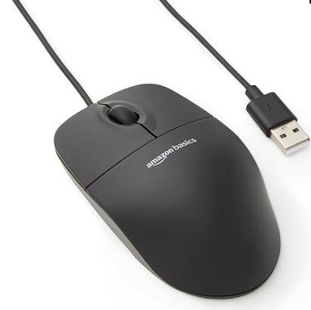 |  | 2 años por defectos de fabricación con el vendedor o distribuidor | - Alta confiabilidad y respuesta inmediata sin latencia ni interferencias gracias a la conexión por cable - Uso continuo sin necesidad de instalar controladores ni cambiar baterías - Diseño ligero, duradero y cómodo para un uso diario prolongado en oficinas o aulas - Excelente relación costo-beneficio para la dotación masiva de equipos | - Carece de botones laterales programables de avance y retroceso para navegación - El cable USB de 1.5 metros puede limitar el alcance si la torre del equipo está alejada del área de trabajo - Sensibilidad fija a 1000 DPI sin botón selector para ajustar la velocidad
Nº 3 | MERCADO LIBRE | Ver Cotización | Mouse Gamer Ergonómico Electrónico Programable Silenciar | $ 44,980.00 | $ 53,526.20 | $25.26 | CONTADO | Para aprovechar la función de "Programable", es indispensable instalar el software proporcionado por el fabricante del modelo específico; generalmente cuenta con memoria interna para guardar al menos un perfil de configuración. | - Diseño ergonómico estructurado para el descanso de la mano y la reducción de tensión muscular - Microinterruptores con tecnología Silent Clic que reducen el ruido de pulsación en un 90% - Sensor óptico ajustable por niveles generalmente entre 1200 y 7200 DPI - Entre 6 y 7 botones totalmente programables mediante software dedicado para asignar macros o atajos de teclado - Sistema de iluminación LED RGB dinámica - Conexión mediante cable USB trenzado de alta resistencia o variante inalámbrica de 2.4 GHz con batería recargable | 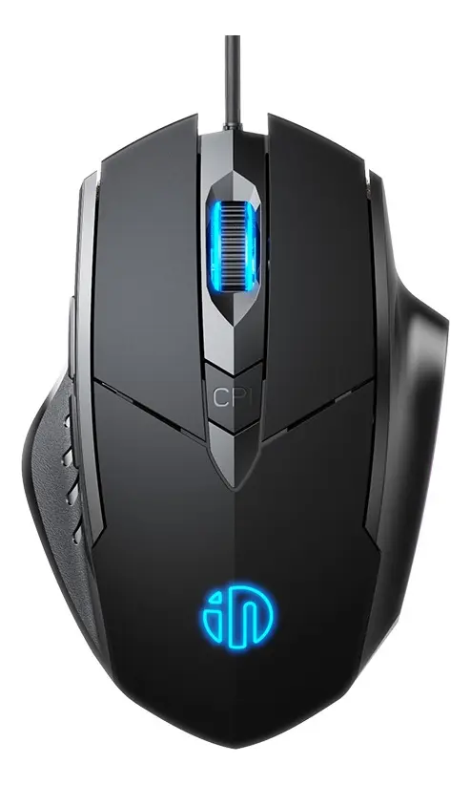 |  | devolución dentro de los 30 días posteriores a la recepción si el producto no cumple con tus expectativas. | - Clics inaudibles ideales para trabajar en ambientes compartidos, clases, oficinas o sesiones nocturnas - Ergonomía orientada a mejorar el agarre y prevenir la fatiga articular - Botones programables que aumentan la productividad en software de desarrollo, diseño o juegos al tener atajos rápidos al alcance del pulgar | - Los clics silenciosos pueden sentirse un poco suaves o esponjosos al tacto en comparación con un mouse tradicional, lo que requiere un breve periodo de adaptación - El software para programar las macros suele ser compatible exclusivamente con entornos Windows

Router WiFi Switch
CUADRO DE COTIZACIONES

Router Wi-Fi / Switch de Red Gigabit.

Presupuestos | Empresa | Link | Nombre | Importe Unitario (moneda nacional) | Importe Total IVA incluido (moneda nacional) | Importe Total (moneda extranjera) | Forma de Pago (Contado o Cheque) | Observaciones | Características | Imagen | Sugerencia | Garantía | Ventajas | Desventajas
Nº 1 | ALKOSTO | Ver Cotización | TP Link Router Gigabit Wifi 6 Dual Band AX3000 Archer AX55 | $ 399,900.00 | $ 475,881.00 | $224.56 | CONTADO | Permite crear redes Mesh unificadas mediante la tecnología OneMesh de TP-Link e integra control parental y calidad de servicio (QoS) prioritario mediante la app Tether. | - Estándar Wi-Fi 6 (802.11ax) con velocidad combinada de hasta 3000 Mbps (2402 Mbps en 5 GHz y 574 Mbps en 2.4 GHz) - Procesador de doble núcleo (Dual-Core) para un rendimiento fluido - Conectividad física mediante 1 puerto WAN Gigabit y 4 puertos LAN Gigabit - Puerto USB 3.0 para la creación de almacenamiento en red local (NAS) - 4 antenas externas con tecnología Beamforming para optimizar la cobertura - Soporte para tecnologías OFDMA y MU-MIMO 2x2 para gestión eficiente de múltiples dispositivos - Seguridad avanzada con protocolo de cifrado WPA3 - Servidor y cliente VPN nativo integrado con soporte para OpenVPN, WireGuard y PPTP - Compatibilidad con la tecnología TP-Link OneMesh para crear redes en malla (Mesh) |  | La Getorli Mini PC AMD Ryzen 7 6800H es una compra excepcional e idónea, combinando su procesador de 8 núcleos a 4.7 GHz, 32GB de memoria LPDDR5 y 1TB NVMe SSD para ofrecer el mejor rendimiento en desarrollo, diseño 3D y multitarea en un espacio ultracompacto por un precio altamente competitivo. | 48 meses | - Rendimiento de baja latencia con Wi-Fi 6 ya que maneja conexiones simultáneas de más de 40 dispositivos (impresoras POS, celulares, datáfonos y PCs) sin congelar la transmisión de datos hacia la nube de facturación. - Seguridad y acceso remoto cifrado: Incorpora servidor y cliente VPN nativo (OpenVPN, WireGuard) junto a cifrado WPA3, permitiendo al administrador ingresar al sistema POS desde su casa de forma segura. - Puerto USB 3.0 multifunción: Permite conectar un disco duro externo para crear una unidad de almacenamiento compartida (NAS) o realizar copias de seguridad de las bases de datos de la caja. - Eliminación de zonas muertas: Sus 4 antenas de alta ganancia con tecnología Beamforming concentran la señal directamente hacia los dispositivos. | - Ocupa espacio físico en mesón - Requiere una superficie despejada para abrir y orientar adecuadamente sus 4 antenas externas. - Configuración inicial requerida para aprovechar funciones avanzadas de VPN o control de ancho de banda (QoS) se necesita un conocimiento técnico básico o utilizar la App Tether.
Nº2 | CAPTIAL COLOMBIA | Ver cotización | Switch TP link Ls1008g 8 Puertos Gigabit | $ 85,600.00 | $ 101,864.00 | $48.07 | CONTADO | Reduce automáticamente la energía consumida en los puertos inactivos y ajusta la potencia según la longitud física del cable Ethernet conectado. | - Conmutador de red Ethernet no administrable de Capa 2 - Matriz de conmutación no bloqueante de 16 Gbps y tasa de reenvío de paquetes de 11.9 Mpps - 8 puertos RJ45 de 10/100/1000 Mbps con auto-negociación de velocidad - Función Auto MDI/MDIX para detección automática del tipo de cable - Chasis compacto de ABS apto para sobremesa o instalación en pared - Arquitectura fanless sin ventiladores para un funcionamiento silencioso - Capacidad para tabla de direcciones MAC de 4K - Soporte de tramas Jumbo de hasta 16 KB - Tecnología Green Ethernet para el ahorro y regulación automática del consumo eléctrico |  |  | 12 meses por defectos de fábrica | - Expansión física inmediata (Plug & Play): Añade 8 puertos por cable de red a 1000 Mbps reales sin requerir instalaciones de software ni configuraciones previas. - Funcionamiento 100% silencioso: Su diseño sin ventiladores (fanless) evita ruidos molestos en el área de caja o trabajo. - Ahorro de energía automático (Green Ethernet): Apaga automáticamente el consumo eléctrico en puertos que detecta inactivos y regula la potencia según el largo del cable Ethernet. | - No es administrable (Capa 2 básica): No permite crear VLANs de separación por software (por ejemplo, separar la red de clientes de la red de la caja registradora dentro del mismo switch). - Chasis de plástico: La carcasa en plástico ABS es ligera y funcional, pero menos resistente que las versiones con gabinete metálico industrial (como la serie TL-SG).
Nº 3 | Amazon | Ver Cotización | Getorli Mini PC AMD Ryzen 7 6800H (32GB LPDDR5, 1TB NVMe SSD) | $ 1,779,833.00 | $ 2,118,001.27 | $999.44 | CONTADO | La GPU integrada Radeon 680M rinde al nivel de una tarjeta gráfica dedicada de gama media, permitiendo conectar 3 monitores 4K de forma simultánea. | - Procesador AMD Ryzen 7 6800H de 8 núcleos y 16 hilos a 4.7 GHz Turbo - Memoria RAM de 32 GB LPDDR5 - Almacenamiento SSD M.2 NVMe PCIe 4.0 de 1 TB - Tarjeta gráfica integrada AMD Radeon 680M con arquitectura RDNA2 - Soporte para salida de pantalla triple en resolución 4K - Conectividad inalámbrica Wi-Fi 6 y Bluetooth 5.3 - Puerto Dual LAN Ethernet con velocidades de 2.5G y 1G - Sistema operativo Windows 11 Pro preinstalado - Incluye soporte VESA para montaje detrás del monitor o en pared | 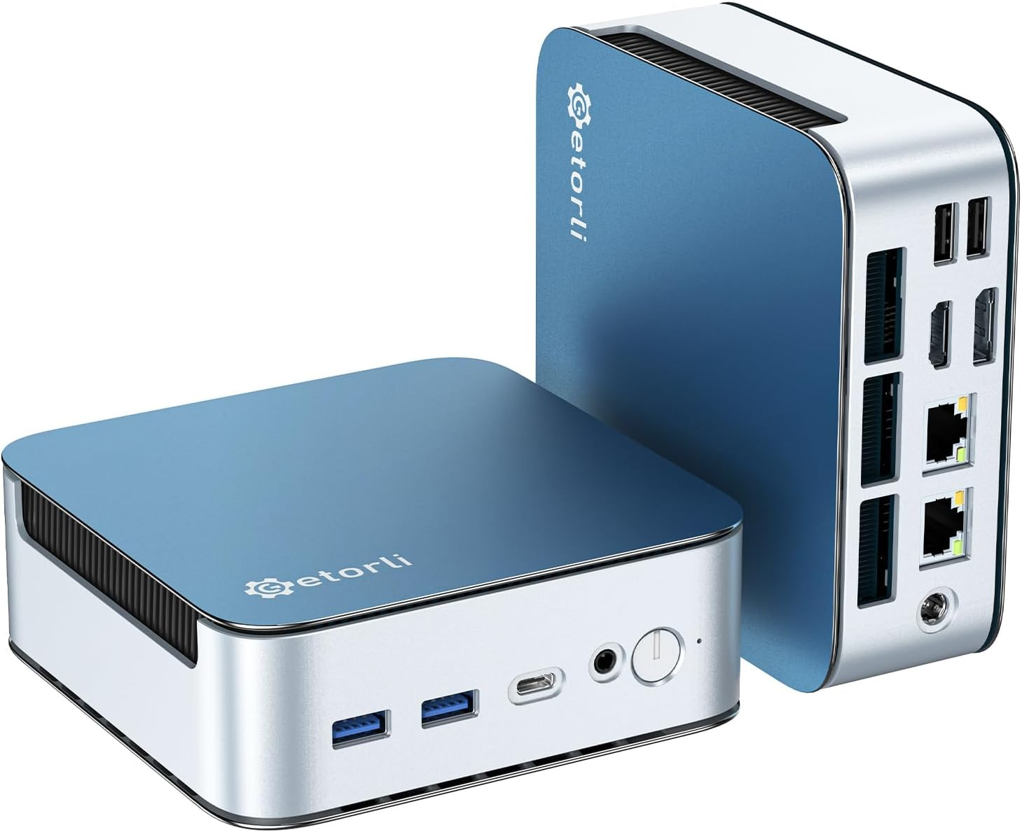 |  | Reembolso íntegro en un plazo de 30 días después de la compra. Contacta directamente al vendedor para obtener información sobre la garantía de este producto. | - Excelente rendimiento técnico ofrecido a un precio competitivo de $1.767.360 COP - Capacidad para manejar cargas de trabajo exigentes como renderizado 3D, desarrollo de software, compilación pesada y juegos AAA - Configuración de fábrica de alta capacidad con 32 GB de RAM y 1 TB de almacenamiento SSD NVMe - Conectividad de red avanzada gracias a sus puertos Dual LAN | - La memoria RAM LPDDR5 viene soldada a la placa base, por lo que no permite ampliaciones futuras (aunque los 32 GB incluidos cubren holgadamente las necesidades a largo plazo)

Sistema Operativo Windows 11
CUADRO DE COTIZACIONES

Sistema Operativo Windows 11

Presupuestos | Empresa | Link | Nombre | Importe Unitario (moneda nacional) | Importe Total IVA incluido (moneda nacional) | Importe Total (moneda extranjera) | Forma de Pago (Contado o Cheque) | Observaciones | Características | Imagen | Sugerencia | Ventajas | Desventajas
Nº 1 | Colombia PC | Ver Cotizacion | Windows 11 Professional Serial de Activación | $ 38,000.00 | $ 45,220.00 | $21.34 | CONTADO | Como detalles técnicos importantes a considerar antes de la compra, es fundamental verificar que el equipo cumpla con los requisitos mínimos de almacenamiento (64 GB o más) y cuente con firmware UEFI compatible con Arranque seguro, ya que de lo contrario el sistema no permitirá la instalación. Adicionalmente, aunque la licencia es permanente y permite formatear y reutilizar la clave en el mismo equipo, esta se vincula a los componentes principales de hardware, lo que significa que un cambio drástico de placa madre podría invalidar la activación y requerir un nuevo proceso de validación. | - Licencia de sistema operativo avanzado de pago único y sin suscripciones, diseñada para uso profesional y empresarial - Activación permanente en línea mediante clave original de 25 caracteres válida para un solo equipo - Interfaz moderna con menú de inicio renovado, escritorios virtuales y herramientas de productividad mejoradas - Funciones de seguridad avanzada con cifrado de dispositivos BitLocker, protección de red contra virus y ransomware, y arranque seguro (Secure Boot) - Autenticación biométrica integrada mediante Windows Hello - Herramientas corporativas de gestión que incluyen soporte para Active Directory, directivas de grupo (Group Policy) y gestión de dispositivos móviles (MDM) - Protección contra fugas de datos mediante la tecnología Windows Information Protection (WIP) | 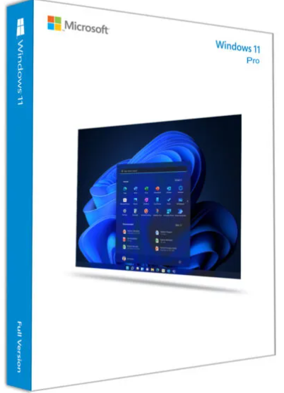 | Se recomienda comprar la N.º 2, Windows 11 Pro Retail ($58.000). Es solo $20.000 más cara que la N.º 1, pero tiene una gran ventaja: es transferible. Si en el futuro se cambia de computador o de tarjeta madre, la licencia se puede volver a usar en el equipo nuevo. La N.º 1 ($38.000) es tipo OEM: queda pegada para siempre al primer computador donde se instale. La N.º 3 ($1.099.999) es la licencia oficial de Microsoft, pero cuesta casi 19 veces más que la N.º 2 sin ser una licencia distinta (ambas son Windows 11 Pro), así que no se justifica pagar esa diferencia. | - Ofrece activación permanente y de pago único, eliminando la necesidad de renovaciones o suscripciones mensuales. - Cuenta con un nivel de seguridad superior gracias al cifrado BitLocker, Windows Hello y protección avanzada contra malware. - Incluye herramientas profesionales de gestión y redes empresariales que no vienen en la versión Home del sistema. - Permite el envío digital casi instantáneo de la clave de producto por correo electrónico en menos de cinco minutos. - Cuenta con asesoría técnica gratuita vía WhatsApp para guiar el proceso de instalación y activación inicial. | - La licencia está restringida y es válida únicamente para un solo equipo (1 PC), por lo que se requiere una clave separada para cada dispositivo adicional. - Exige requisitos de hardware específicos y estrictos en el equipo, como la presencia obligatoria de un chip TPM 2.0 y procesadores compatibles de 64 bits. - La asistencia técnica incluida solo cubre la instalación y activación, debiendo contactar directamente al fabricante para dudas de uso general. - Al tratarse de una clave digital de tipo OEM o minorista de importación, su validez depende estrictamente de que se valide en el tiempo estipulado por el proveedor.
Nº2 | Colombia keys | Ver Cotizacion | Windows 11 Pro Retail | $ 51,900.00 | $ 61,761.00 | $29.14 | CONTADO | Como detalles técnicos fundamentales que se deben tener en cuenta, la naturaleza transferible de esta licencia Retail significa que la clave no se queda permanentemente atada al primer hardware donde se activa, permitiendo desvincularla para usarla en un futuro ordenador, a diferencia de las versiones OEM. Asimismo, el proceso de actualización desde la versión Home hacia la Pro requiere obligatoriamente validar previamente con el soporte técnico de la tienda y contar con conexión a internet estable, ya que el sistema realiza comprobaciones remotas en los servidores de Microsoft para autorizar el cambio de edición. | - Licencia digital versión Retail de pago único sin suscripciones con envío directo por correo electrónico - Activación en línea rápida de clave de producto original de 25 caracteres para 1 PC desde la configuración del sistema -Sistema operativo enfocado en uso profesional y empresarial con herramientas como Snap Layouts para optimizar la productividad - Soporte para virtualización nativa mediante Hyper-V - Cifrado de datos avanzado BitLocker y autenticación biométrica con Windows Hello - Herramientas de gestión empresarial que incluyen Directiva de Grupo y soporte nativo para Escritorio Remoto - Requisitos mínimos de hardware: procesador compatible de 64 bits de 2 o más núcleos, 4 GB de RAM, 64 GB de almacenamiento, firmware UEFI con Arranque Seguro y chip TPM 2.0 |  |  | - La clave digital está estrictamente limitada al uso en un solo equipo (1 PC) de manera simultánea. - El código de activación cuenta con un plazo de caducidad estipulado para su canje (14 días desde la compra), perdiendo el derecho a soporte si expira ese tiempo. - No se realizan reembolsos ni cambios por errores de compra por parte del usuario, por lo que es obligatorio verificar tener instalado Windows 11 previamente. - Requiere de manera obligatoria componentes específicos de hardware moderno en la PC, como el chip TPM 2.0 y compatibilidad con UEFI, bloqueando su instalación en equipos antiguos | - Al tratarse de una licencia de tipo Retail, cuenta con la ventaja de poder ser transferida a otro equipo en el futuro si cambias de computadora. - Ofrece un sistema de pago único sin renovaciones mensuales ni costos ocultos por suscripción. - Permite realizar tanto una instalación limpia como actualizar directamente desde Windows 11 Home a la edición Pro bajo las condiciones del fabricante. - Incluye envío digital rápido de la clave de producto y soporte directo por WhatsApp o chat en caso de problemas con la activación inicial. - Cuenta con herramientas de virtualización integradas (Hyper-V) y funciones avanzadas de seguridad y conectividad remota.
Nº 3 | Microsoft | Ver Cotizacion | Windows 11 Pro (Descargar) | $ 1,099,999.00 | $ 1,308,998.81 | $617.69 | CONTADO | Como detalles técnicos cruciales que se deben verificar antes de adquirir esta versión, es indispensable comprobar si el ordenador cuenta con la compatibilidad necesaria mediante las herramientas oficiales del sistema, ya que si la PC proviene de Windows 10 y el hardware no es compatible, la instalación será bloqueada automáticamente. Adicionalmente, este tipo de licencia digital para nuevas instalaciones está pensada para equipos modernos que ya superaron las barreras de compatibilidad de firmware y seguridad exigidas por Microsoft, por lo que intentar instalarlo en equipos antiguos sin soporte oficial requerirá modificaciones avanzadas no garantizadas por el fabricante. | - Sistema operativo oficial en versión de descarga digital enfocado en esquemas de trabajo híbrido y entornos corporativos - Diseñado para maximizar la productividad y concentración mediante una interfaz intuitiva con organización avanzada del espacio de trabajo (Snap Layouts y escritorios virtuales) - Compatibilidad total con aplicaciones empresariales y herramientas modernas de gestión en la nube (como Microsoft Intune y Azure Active Directory) - Arquitectura de seguridad integrada basada en un modelo de Confianza Cero (Zero Trust) para la protección de datos y accesos remotos - Funciones avanzadas de cifrado con BitLocker y autenticación biométrica segura mediante Windows Hello - Herramientas corporativas de administración como Directiva de Grupo (Group Policy), ejecución de máquinas virtuales con Hyper-V y acceso mediante Escritorio Remoto - Modelo de licitante de pago único sin suscripciones, con activación en línea permanente ligada a la cuenta de usuario o clave de producto - Requiere cumplimiento estricto de arquitectura de hardware moderna: procesador de 64 bits compatible, 4 GB de RAM, 64 GB de almacenamiento, firmware UEFI con Arranque Seguro y módulo de seguridad TPM 2.0 | 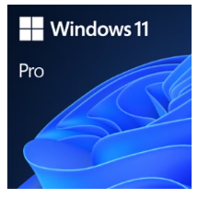 |  | - Está diseñado para optimizar el flujo de trabajo en modalidades de trabajo híbrido y profesional. - Ofrece una interfaz intuitiva que mejora la concentración y facilita la organización del espacio de escritorio. - Cuenta con compatibilidad optimizada para aplicaciones empresariales y administración basada en la nube. - Incorpora arquitecturas de seguridad avanzadas orientadas a la Confianza Cero para blindar los datos corporativos. | - Requiere de manera estricta que el equipo cumpla con todos los requisitos mínimos de hardware exigidos para Windows 11. - No permite su instalación en computadoras que ejecutan Windows 10 si estas no son compatibles o no pueden usar Windows Update para la actualización. - Está restringido exclusivamente para equipos que necesitan una nueva licencia del sistema operativo. - Al tratarse de una versión de descarga directa, depende de una conexión a internet estable y compatible para completar el proceso de obtención.

UPS Regulador
CUADRO DE COTIZACIONES

Cableado Estructurado Cat6.

Presupuestos | Empresa | Link | Nombre | Importe Unitario (moneda nacional) | Importe Total IVA incluido (moneda nacional) | Importe Total (moneda extranjera) | Forma de Pago (Contado o Cheque) | Observaciones | Características | Imagen | Sugerencia | Garantía | Ventajas | Desventajas
Nº 1 | MERCADO LIBRE | Ver Cotizacion | Ups Interactiva Forza Bt-1001, 1000va/600w 8 Tomas Regulador Color Negro | $ 174,900.00 | $ 208,131.00 | $98.21 | CONTADO | Como detalles técnicos importantes que vale la pena conocer, la división de las tomas en este UPS es fundamental: las dos salidas destinadas a impresoras o equipos de alto consumo instantáneo no deben conectarse al respaldo de batería para evitar que un pico de arranque apague o sobrecargue el inversor. Asimismo, es recomendable realizarle una prueba de descarga a la batería interna cada cierto tiempo, ya que estos acumuladores tienden a desgastarse con los años debido a las constantes correcciones de voltaje en zonas con redes eléctricas inestables. | - Capacidad eléctrica de 1000 VA y potencia activa de 600 W para la protección de equipos electrónicos y prevención de pérdida de datos - Sistema de respaldo de energía por batería interna con activación automática e instantánea ante cortes del suministro eléctrico - Regulador de voltaje (AVR) y supresor de picos integrados para la protección constante contra variaciones en la red eléctrica - Chasis exterior de diseño compacto en color negro - Panel de conectividad con un total de 8 tomas de corriente: 6 tomas con respaldo de batería más protección AVR y 2 tomas dedicadas exclusivamente a regulación y supresión de picos - Ideal para la conexión de periféricos de alto consumo como impresoras en las tomas exclusivas de regulación |  | Se recomienda comprar la N.º 1, la Ups Interactiva Forza BT-1001 ($176.000). Es la única de las tres que sí protege el negocio ante un corte de luz: tiene batería interna y 8 tomas (6 con respaldo de batería para el computador y el monitor, y 2 para la impresora), a buen precio. La N.º 2 ($83.400) es la más barata, pero NO es un UPS real: no tiene batería, así que si se va la luz el computador se apaga de inmediato y se puede perder información. La N.º 3 ($899.000) es la de mejor calidad y con la mejor garantía (12 meses, frente a 30 días de la N.º 1), pero cuesta 5 veces más y solo trae 3 tomas. En conclusión: la N.º 1 es la mejor opción para este proyecto por precio y porque sí cumple la función de un UPS. Como su garantía es de solo 30 días, conviene pedirle al vendedor que la extienda antes de comprar. | 12 meses de garantia de fábrica | - Ofrece respaldo de batería ante cortes de luz inesperados, permitiendo guardar el trabajo y apagar el equipo sin perder información. - Incluye un total de 8 tomas de corriente, distribuidas inteligentemente para diferentes necesidades del usuario. - Cuenta con 6 salidas con respaldo de batería para conectar dispositivos sensibles y costosos como la computadora o pantallas. - Posee 2 tomas dedicadas con protección contra sobretensiones (SPV) especiales para impresoras u otros periféricos. - Protege eficazmente tus aparatos electrónicos contra variaciones, fluctuaciones y caídas repentinas en la línea eléctrica. | - Su potencia máxima de salida es de 600W, lo que limita la cantidad de equipos de alto consumo que puedes conectar simultáneamente al respaldo de batería. - La batería interna tiene una autonomía limitada durante los apagones, diseñada solo para unos pocos minutos de emergencia y no para operar por horas. - El tamaño y peso del dispositivo suelen ser mayores en comparación con una regleta o un regulador simple, ocupando más espacio físico.
Nº2 | Mercado libre | Ver Cotizacion | Regulador Estabilizador De Energía Voltaje 1000va Nominal | $ 83,400.00 | $ 99,246.00 | $46.83 | CONTADO | Como detalles técnicos importantes que vale la pena destacar, este modelo cuenta con un amplio rango de voltaje de entrada que tolera caídas desde los 92V hasta los 144V, lo que resulta sumamente útil en zonas con redes eléctricas inestables donde el voltaje baja constantemente. Adicionalmente, aunque el equipo dispone de una interfaz USB de comunicación y puertos USB de carga, es importante no confundir la función de estos últimos, ya que están diseñados para suministrar energía de carga a dispositivos móviles o accesorios compatibles y no para la transferencia de datos del sistema. | - Capacidad nominal de 1000 VA diseñada para la regulación de voltaje y protección de computadoras, consolas, tabletas y periféricos - Voltaje de entrada de 110 V con rango de tolerancia operativa desde 92 V hasta 144 V - Panel de salida con 8 tomas de corriente para la conexión simultánea de múltiples dispositivos - Interfaz USB e integración de 4 puertos USB de carga dedicados - Pantalla LCD informativa e indicador LED para el monitoreo del estado operativo del sistema - Botón de encendido y apagado de fácil acceso para un control diario directo - Chasis compacto en color negro con un peso de 1.42 kg y dimensiones de 10 cm de ancho, 18.8 cm de profundidad y 15.5 cm de altura | 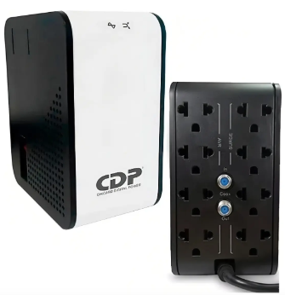 |  | No especificado | - Ofrece una potencia nominal de 1000VA para regular y estabilizar de forma segura el voltaje que reciben tus dispositivos electrónicos. - Cuenta con 8 tomas de corriente en total, permitiendo conectar una gran variedad de equipos y periféricos al mismo tiempo. - Incorpora 4 puertos USB prácticos para cargar dispositivos directamente sin ocupar enchufes adicionales. - Incluye una pantalla LCD y un indicador LED que permiten monitorear visualmente el estado del voltaje en tiempo real. - Tiene un diseño ligero y compacto de apenas 1.42 kg, facilitando su ubicación en escritorios o espacios reducidos. | - Al ser un estabilizador regulador y no un UPS, no cuenta con batería interna, por lo que los equipos conectados se apagarán inmediatamente si ocurre un corte total de energía eléctrica. - Su rango de estabilización de salida es del 12%, lo que significa que el voltaje enviado a los aparatos puede oscilar ligeramente dentro de ese margen durante las correcciones. - No incluye interruptor de ahorro de energía ni función de carga automática en modo apagado. - Su capacidad máxima está limitada a 1000VA, por lo que no es apto para conectar electrodomésticos pesados o equipos de alto consumo industrial.
Nº 3 | Mercado libre | Ver Cotizacion | Ups On Line De 1kva Forza Fdc 1000t 1000va 800w 120v | $ 899,000.00 | $ 1,069,810.00 | $504.82 | CONTADO | Como detalles técnicos fundamentales que diferencian a este modelo, la tecnología de doble conversión en línea significa que la energía de la red se transforma primero en corriente continua y luego nuevamente en corriente alterna, logrando que el equipo conectado no reciba nunca las fluctuaciones directas de la red eléctrica. Adicionalmente, cuenta con una función de autoverificación de batería programada para detectar anomalías de forma preventiva, mientras que el termofusible de protección interno añade una capa extra de seguridad cortando el suministro si el transformador sufre un calentamiento extremo por sobrecarga prolongada. | - Topología de doble conversión en línea (Online) que suministra una onda senoidal pura a 120 V de forma continua - Capacidad nominal de 1000 VA y 800 W de potencia activa para máxima protección de equipos sensibles - Conexión de entrada mediante clavija NEMA 5-15P y panel de salida con 3 tomas NEMA 5-15R protegidas - Sistema de regulación automática de voltaje (AVR) e integración de termofusible de protección por sobrecalentamiento del transformador - Función de arranque en frío (Cold Start) que permite el encendido del equipo utilizando únicamente la batería sin presencia de red eléctrica - Puertos de comunicación USB, RS-232 y ranura para tarjeta SNMP compatible con el software de gestión Forza Tracker - Sistema de autoverificación periódica del estado de la batería e indicador LCD con métricas en tiempo real para monitoreo operativo directoSigue compartiendo la información técnica o la lista de periféricos y equipos que quieras estandarizar. | 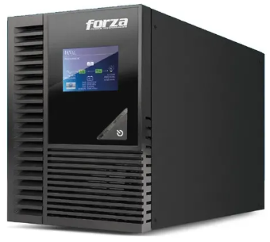 |  | 12 meses | - Utiliza tecnología de doble conversión en línea y entrega una onda senoidal pura, ofreciendo energía limpia y segura ideal para equipos electrónicos sensibles. - Posee una capacidad superior de 800W reales frente a otros modelos de 1000VA, soportando cargas de trabajo más exigentes. - Cuenta con puertos de comunicación y software de gestión dedicado para habilitar el apagado automático y seguro de las computadoras conectadas. - Incorpora un indicador LCD que facilita el monitoreo constante del estado de la UPS sin conjeturas. - Ofrece una garantía de 12 meses por defectos de fábrica respaldada por el vendedor. | - Ofrece únicamente tres salidas de corriente (NEMA 5-15R), lo que limita la cantidad de dispositivos que se pueden conectar de forma directa. -Su tecnología de doble conversión en línea y sus componentes avanzados suelen implicar un costo de adquisición más elevado que el de una UPS interactiva tradicional. - Al ser un equipo de uso profesional y continuo, su peso y dimensiones internas son considerables debido a la exigencia de sus circuitos de conversión. - La garantía de 12 meses no aplica si se detecta un mal uso del equipo por parte del usuario.

Antivirus
CUADRO DE COTIZACIONES

Antivirus

Presupuestos | Empresa | Link | Nombre | Importe Unitario (moneda nacional) | Importe Total IVA incluido (moneda nacional) | Importe Total (moneda extranjera) | Forma de Pago (Contado o Cheque) | Observaciones | Características | Imagen | Sugerencia | Garantía | Ventajas | Desventajas
Nº 1 | ESET NOD32 Antivirus | ver cotización | LICENCIA ANTIVIRUS ESET NOD32 12 MESES 1 USUARIO | $ 85,099.00 | $ 101,267.81 | $47.79 | CONTADO | Es la opción más económica del grupo si el supermercado solo necesita proteger 1 o 2 equipos (por ejemplo, el computador de facturación y el de administración). Si el negocio crece y suma más cajas o equipos, conviene mirar directamente la versión Multidevice para no comprar licencias individuales por separado, ya que sale más barato por dispositivo protegido. | - Protección antivirus y antispyware en tiempo real, con motor de detección basado en heurística e inteligencia artificial para amenazas nuevas (día cero). - Bajo consumo de recursos del sistema — un punto crítico para un equipo POS que ya está corriendo el software de facturación y no puede permitirse lentitud al momento de cobrar. - Actualizaciones automáticas de la base de firmas de virus, sin necesidad de que el cajero o el administrador intervenga manualmente. - Existen variantes de mayor cobertura de la misma marca: ESET Internet Security (añade firewall, protección de banca en línea y anti-phishing) y ESET Multidevice Security (protege varios dispositivos, incluyendo celulares, bajo la misma licencia) — con precios desde $122.544 (1 usuario/12 meses) hasta $340.284 (5 usuarios/24 meses), según cuántos equipos tenga el negocio. - Distribuidor con sede física en Medellín y envíos a nivel nacional, incluyendo Bogotá. | 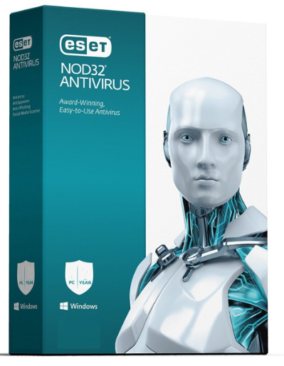 | De las tres cotizaciones, la más importante para un supermercado es Kaspersky Small Office Security ($362.000 COP). La razón es simple: un supermercado no tiene una sola computadora, sino varias cajas conectadas a la misma red, y esta opción es la única diseñada específicamente para negocios pequeños sin personal de sistemas propio. Permite ver y proteger todas las cajas desde un solo panel en la nube, protege también el servidor donde se consolidan las ventas, y hace copias de seguridad automáticas contra ransomware — es decir, si un virus intenta bloquear o dañar la información de ventas e inventario, el negocio no pierde esa información. | 12 o 24 meses por ESET | - El precio de entrada más bajo del grupo. - Muy liviano para el hardware — ideal si los computadores del POS no son de última generación. - Escalable: se puede subir de plan (a Internet Security o Multidevice) sin cambiar de marca ni reinstalar todo desde cero. - Empresa con reputación consolidada en el mercado colombiano de antivirus para PYMES. | - La versión básica (NOD32) no incluye firewall propio ni protección específica para pagos en línea — hay que subir de plan para eso. - No trae consola de administración centralizada en la nube, algo que si el supermercado tiene varias cajas puede complicar el control de todos los equipos desde un solo lugar.
Nº2 | JFM Technology | ver cotización | Kaspersky Small Office Security | $ 283,000.00 | $ 336,770.00 | $158.92 | CONTADO | Es la opción que mejor equilibra protección real de negocio con facilidad de uso: está diseñada explícitamente para empresas que no tienen personal de sistemas dedicado, lo cual describe bien a la mayoría de supermercados medianos. El precio varía bastante según cuántos dispositivos se protejan — para un supermercado con varias cajas registradoras, vale la pena cotizar el paquete de 5 o 10 dispositivos en lugar de licencias individuales | - Antivirus de nueva generación con machine learning, capaz de detectar amenazas de "día cero" (ataques nuevos que aún no están en las bases de datos tradicionales de virus). - Protección específica para servidores de archivos Windows (relevante si el sistema POS del supermercado usa un servidor central para consolidar las ventas de varias cajas). - Protección para dispositivos móviles Android e iOS, útil si el dueño o el administrador revisa las ventas desde su celular. - Cifrado de datos y copia de seguridad automática contra ransomware — un tipo de ataque que secuestra archivos y pide un rescate, cada vez más común contra negocios pequeños. - Pago seguro para banca en línea de la empresa, protegiendo las transacciones cuando el administrador entra a la banca virtual del negocio. - Gestor de contraseñas integrado para todo el equipo administrativo. - Consola de administración centralizada en la nube, desde donde se puede monitorear la seguridad de todos los equipos y cajas del supermercado desde un solo panel, sin tener que revisar equipo por equipo. - Compatible con Windows, macOS, Linux, Android e iOS — cubre prácticamente cualquier combinación de hardware que tenga el negocio. - Entrega del código de licencia e instrucciones de instalación por correo electrónico, con despacho de 24 a 48 horas a nivel nacional. |  |  | Entrega digital garantizada en 24-48 horas; soporte y actualizaciones incluidas mientras dure la vigencia de la licencia contratada. | - Consola en la nube que permite administrar la seguridad de todas las cajas y equipos del supermercado desde un solo lugar, sin necesidad de un experto en sistemas. - Protección contra ransomware con copias de seguridad automáticas — muy relevante para un negocio que no puede permitirse perder el historial de ventas o inventario. - Cubre servidores, no solo computadores individuales, útil si el software POS consolida datos de varias cajas en un solo punto. - Escalable de 5 hasta 50 dispositivos sin cambiar de plataforma. | - Precio de entrada más alto que ESET NOD32 básico. - Puede ser más protección de la que necesita un negocio muy pequeño con solo una o dos cajas, pagando por funciones (servidor, consola en la nube) que no llegará a usar completamente.
Nº 3 | MercadoLibre | ver cotización | Bitdefender GravityZone Business Security | $ 389,985.00 | $ 464,082.15 | $218.99 | CONTADO | Es la solución de mayor nivel técnico de las tres, respaldada por reconocimiento internacional de la industria (IDC MarketScape). El precio de $400.000 corresponde a la opción más vendida en Colombia según MercadoLibre, pero el costo real final depende de cuántos equipos del supermercado se vayan a proteger — conviene solicitar cotización exacta con el número real de cajas, computadores y servidores del negocio. | - Protección multicapa que combina antimalware con machine learning, defensa contra ataques sin archivo (fileless attacks, un tipo de ataque cada vez más común que no deja rastro tradicional), defensa contra ataques de red y anti-exploit avanzado. - Cubre todos los tipos de endpoints de un entorno comercial: computadores de escritorio, portátiles, dispositivos móviles y servidores físicos o virtuales — relevante si el supermercado combina cajas registradoras, computador de administración y un servidor de inventario. - Prevención específica contra ransomware, con copias de seguridad automatizadas y a prueba de manipulación de los archivos del usuario. - Arquitectura de un solo agente y consola única para gestionar toda la seguridad del negocio desde un solo panel. - El precio de la suscripción se calcula según el número de endpoints, y hasta un 30% de esos endpoints pueden ser servidores sin costo adicional por ser servidor — una ventaja de flexibilidad frente a otros proveedores que cobran distinto por servidor. - Existe una versión superior (Business Security Premium) con capacidades EDR/XDR (detección y respuesta extendida ante amenazas), pensada para negocios que buscan un nivel de seguridad aún mayor. | 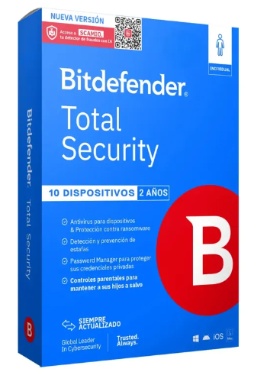 |  | este producto no cuenta con garantía. | - Reconocimiento como líder de la industria en seguridad de endpoints para pequeñas empresas (IDC MarketScape 2024). - Protección multicapa especialmente fuerte contra ransomware y ataques avanzados que otros antivirus más básicos no detectan. - Flexibilidad para incluir servidores sin sobrecosto (hasta el 30% de los endpoints). - Opción de pago a 12 cuotas sin interés, facilitando el flujo de caja del supermercado al no tener que pagar todo de una vez. | - Es la solución más orientada a nivel técnico avanzado, lo que puede significar una curva de aprendizaje mayor si el supermercado no tiene personal de sistemas.

Servicio Nube
CUADRO DE COTIZACIONES

Servicios en la Nube (AWS / Google Cloud / Azure) Plataforma como servicio

Presupuestos | Empresa | Link | Nombre del servicio | Decripcion del servicio | Planes Disponibles: | Características | Imagen | Sugerencia | Ventajas | Desventajas | Observaciones
Nº 1 | Microsoft Azure App Service | ver cotización | Plataforma como servicio |  | 1-Azure ofrece cuatro niveles de servicio: -El plan F1 (Gratis) no tiene costo, pero solo permite 60 minutos de uso al día, por lo que únicamente sirve para hacer pruebas, no para operar el negocio real. -El plan B1 (Básico) cuesta aproximadamente $54 USD al mes (cerca de $168.947 COP) y ofrece un servidor de tamaño fijo, sin ajuste automático de capacidad. -El plan S1 (Estándar) cuesta entre $70 y $100 USD al mes (entre $219.006 y $312.865 COP); tiene el mismo tamaño base que el Básico, pero sí ajusta la capacidad sola si llega más tráfico de lo normal, y además guarda copias de seguridad automáticas todos los días. -Plan P1v3 (Premium) cuesta entre $146 y $400 USD al mes y ofrece el doble de capacidad que los anteriores, pensado para cuando el negocio crezca considerablemente. | - Aloja el sistema de información en internet: para que los empleados lo usen desde cualquier computador con conexión, sin necesidad de un servidor físico dentro del negocio. - Funciona por planes de tamaño fijo: como alquilar un local de un tamaño determinado. - Desde el plan Estándar en adelante: ajusta la capacidad solo si llegan más usuarios de lo normal. - Guarda copias de seguridad automáticas: todos los días (desde el plan Estándar). - Se integra fácil con otros programas de Microsoft: como Windows Server u Office. |  | Se recomienda AWS Elastic Beanstalk, porque en vez de pagar un "plan fijo" desde el principio, el negocio empieza pagando solo lo mínimo necesario (~$23.778 COP al mes) e irá agregando capacidad poco a poco a medida que crezca, sin comprometerse de una vez con un gasto mayor que quizás no se necesite todavía. Google es una alternativa válida solo si el uso se mantiene bajo (para aprovechar las horas gratis), pero la propia empresa le ha bajado el interés a esta herramienta. Azure conviene únicamente si el negocio ya usara programas de Microsoft; de lo contrario, resulta más caro sin necesidad real. El único cuidado con AWS es activar alertas de gasto desde el primer día, para no dejar ningún recurso encendido sin usar. | - Buena documentación en español: facilita que cualquier técnico local pueda configurar y mantener el sistema sin depender de manuales solo en inglés. - 99.99% de disponibilidad garantizada: en la práctica significa menos de 1 hora de caída del sistema al año, algo importante si el sistema de ventas depende de estar siempre en línea. - Copias de seguridad automáticas desde el plan Estándar: si algo falla, se puede restaurar la información de un día anterior sin depender de que alguien recuerde hacer el respaldo manualmente. - $200 USD de crédito gratis los primeros 30 días: permite probar el servicio real por un mes sin pagar de su bolsillo. - Integración fácil si el negocio ya usa Office 365 o Windows Server: simplifica la administración si en el futuro se suman más herramientas Microsoft. | - El plan más barato no ajusta capacidad automáticamente: si un día hay mucho más tráfico de lo normal (ej. una promoción), el sistema podría saturarse en vez de responder solo. - Subir de plan casi duplica el costo mensual: pasar de Básico a Estándar no es un aumento gradual, es un salto grande en el gasto. - Es el más caro de los tres para empezar: el plan de entrada de Azure es más caro que el de Google o AWS. - Curva de aprendizaje de la consola: para alguien sin experiencia previa en la nube, la pantalla de administración puede resultar menos intuitiva al principio. | Se cobra por el "tamaño" contratado, sin importar si se usa al máximo o no. Si el negocio crece, hay que subir de plan (casi duplica el costo cada vez). Conviene más si a futuro se usan herramientas Microsoft (como SQL Server).
Nº2 | Google Cloud App Engine | ver cotización | Plataforma como servicio |  | 1-Google App Engine funciona distinto: - En vez de planes fijos, regala 28 horas gratis cada día en su Entorno Estándar, lo cual puede cubrir todo el uso diario de un negocio pequeño sin costo alguno. - Una vez se agotan esas horas gratis, el plan B1/F1 (Básico) cobra $0.05 USD por cada hora adicional, adecuado para tráfico bajo o moderado. - Si el negocio necesita más capacidad, existen los planes B2/F2, B4/F4 y B8, con precios entre $0.10 y $0.40 USD por hora, pensados para atender más usuarios a la vez. - Por último, está el Entorno Flexible, donde se elige exactamente cuánta memoria y procesador se necesita y se paga por segundo real de uso; esta modalidad es más personalizable, pero no cuenta con ninguna hora gratis. | - También aloja el sistema en internet: pero se cobra por hora o por segundo de uso real, no por un plan fijo mensual. - Regala 28 horas: gratis cada día en su Entorno Estándar. - Tiene una versión "Flexible": donde se elige exactamente cuánta memoria y procesador se necesita. - Reparte automáticamente la carga entre servidores: si hay muchos usuarios conectados a la vez, sin configuración adicional.Protege también servidores Windows. -El precio se ajusta: según cuántos equipos se van a proteger. | 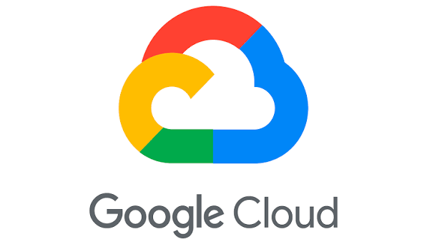 |  | - Puede salir gratis si el uso diario es bajo: las 28 horas gratuitas al día pueden cubrir todo el uso diario de un negocio pequeño sin costo mensual. - $300 USD de crédito de bienvenida: da margen amplio para probar el servicio con tráfico real antes de que empiece a generar cobros. - Fácil de escalar a un plan más grande si el negocio crece: basta con cambiar el tipo de instancia, sin migrar de proveedor ni reconfigurar todo desde cero. - Cobro por segundo en el Entorno Flexible: se paga exactamente el tiempo de uso real, sin redondear a la hora completa. - Balanceo de carga automático incluido: reparte las solicitudes entre servidores sin configuración adicional ni costo extra. | - El Entorno Flexible no tiene nivel gratuito: si se necesita más personalización de recursos, se pierde el beneficio de las 28 horas gratis diarias. - Google le ha bajado el apoyo a este servicio: prioriza otra herramienta más nueva (Cloud Run), lo que podría significar menos actualizaciones a futuro. - El plan básico limita qué lenguajes de programación se pueden usar: si el sistema se desarrolla en un lenguaje no soportado, tocaría usar el Flexible (más caro y sin nada gratis). - El tráfico de salida tiene costo aparte: los datos que salen hacia internet (imágenes, consultas) se cobran por separado, no están incluidos en el precio base. | Es la opción con mayor posibilidad de no pagar nada si el uso diario se mantiene bajo. Sin embargo, Google le ha bajado el apoyo a este servicio a favor de otro más nuevo (Cloud Run), lo que genera algo de incertidumbre a futuro.
Nº 3 | AWS Elastic Beanstalk | ver cotización | Plataforma como servicio |  | 1-AWS funciona de manera distinta a los otros dos: - El servicio Elastic Beanstalk en sí mismo (el "organizador" que administra todo) nunca tiene costo; solo se paga por los recursos reales que enciende por detrás. - El más pequeño es una instancia EC2 t3.micro, que cuesta aproximadamente $7.6 USD al mes (cerca de $23.778 COP) y es ideal para empezar con tráfico bajo. - Si el negocio ya tiene varios usuarios usando el sistema a diario, se recomienda subir a una instancia EC2 t3.medium, con un costo aproximado de $30 USD al mes (cerca de $93.860 COP). De manera opcional, se puede agregar un balanceador de carga (con costo adicional por hora y por tráfico) si el negocio crece mucho y necesita repartir el trabajo entre varios servidores, o una base de datos separada (también con costo adicional por hora y almacenamiento) si se requiere una base de datos más robusta e independiente del servidor principal. | - El servicio "organizador" en sí mismo es siempre gratis: solo se paga por los servidores reales que enciende por detrás. - Se arma por piezas: un servidor pequeño o mediano, y opcionalmente un repartidor de carga o una base de datos aparte. - Se factura: por segundo exacto de uso, no por hora completa. - Permite ir agregando más recursos: poco a poco, sin cambiar de proveedor.A1 | 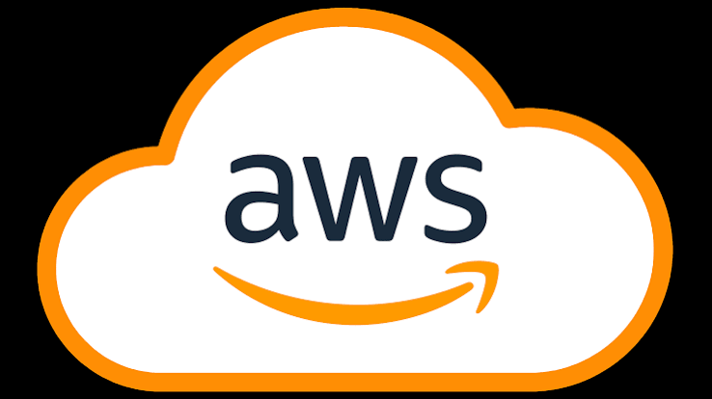 |  | - El organizador nunca tiene costo aparte: a diferencia de Azure y Google, aquí no se paga por "usar la plataforma", solo por los servidores reales que corren detrás. - Se puede empezar muy barato y crecer poco a poco: con apenas ~$23.778 COP al mes el negocio puede tener el sistema funcionando, y subir de tamaño solo cuando el tráfico lo justifique. - Facturación por segundo: se paga exactamente el tiempo que el servidor estuvo encendido, sin redondear a la hora. - El ecosistema más grande del mercado: al ser el proveedor de nube más usado del mundo, hay muchísima documentación y ayuda disponible. -Libertad total para ajustar los recursos: si en el futuro se necesita más memoria, procesador o una base de datos separada, se agrega sin migrar de proveedor. | - El costo total no es un número fijo mensual: hay que vigilar qué recursos quedan encendidos, porque cada uno se suma a la factura por separado. - Requiere algo más de conocimiento técnico para no generar gastos innecesarios: por ejemplo, olvidar apagado un balanceador de carga sin uso puede generar cobros silenciosos. - La consola de AWS es un poco más compleja de aprender al inicio: tiene muchas más opciones visibles que Azure o Google, lo que puede intimidar sin experiencia previa. - Sin alertas de facturación activadas por defecto: hay que configurarlas manualmente desde el día uno, porque no hay un "techo" automático de gasto. | Es el único que no cobra un "plan" fijo: arma el costo según los recursos exactos que se necesiten, permitiendo empezar muy barato e ir agregando piezas solo cuando realmente se necesiten.

FaaS / Serverless (Funciones como Servicio)

Presupuestos | Empresa | Link | Nombre del servicio | Decripcion del servicio | Planes disponibles | Características | Imagen | Sugerencia | Ventajas | Desventajas | Observaciones
Nº 1 | Amazon Web Services (AWS) | ver cotización | AWS Lambda – FaaS | FaaS (Function as a Service o Funciones como Servicio) es un modelo de computación en la nube que permite ejecutar funciones o pequeñas partes de código sin necesidad de administrar directamente servidores físicos o virtuales. En este modelo, el proveedor de nube se encarga de la infraestructura necesaria para ejecutar las funciones, mientras que el usuario se concentra en desarrollar el código y definir cuándo debe ejecutarse. Este servicio funciona mediante eventos o solicitudes que activan una función cuando se necesita realizar una determinada tarea. Por ejemplo, puede utilizarse para procesar información, registrar operaciones, generar reportes, enviar notificaciones, validar datos o responder a acciones realizadas por los usuarios dentro de un sistema. FaaS es especialmente útil cuando las funciones no necesitan estar ejecutándose permanentemente, ya que los recursos se utilizan cuando la función es llamada. También permite aumentar o disminuir automáticamente la capacidad dependiendo de la cantidad de solicitudes recibidas. Para un sistema de ventas como el de All-Campo, podría utilizarse para ejecutar determinadas operaciones del sistema, procesar información de las ventas o automatizar tareas que se realizan después de una acción del usuario. | 1-AWS Lambda funciona de manera diferente porque no tiene planes mensuales fijos: se paga según la cantidad de solicitudes y el tiempo que las funciones permanecen ejecutándose. Incluye un nivel gratuito de 1 millón de solicitudes y 400.000 GB-segundos de computación al mes, lo que permite comenzar a utilizar el servicio sin pagar mientras se mantenga dentro de esos límites. Una vez superado el nivel gratuito, se cobra por la cantidad de solicitudes y por los recursos utilizados durante la ejecución de las funciones. El precio aumenta dependiendo de factores como la cantidad de solicitudes, la memoria asignada y el tiempo de ejecución de cada función. AWS también permite configurar diferentes cantidades de memoria y recursos para adaptar las funciones a las necesidades de la aplicación, por lo que un sistema pequeño puede comenzar con un consumo bajo y aumentar los recursos a medida que crece. | - Ejecuta funciones sin administrar servidores. - Se activa mediante eventos o solicitudes. - Escala automáticamente cuando aumenta la cantidad de solicitudes. - Cobra según el número de solicitudes y el tiempo de ejecución. - Permite trabajar con diferentes lenguajes de programación. - Se integra con otros servicios de AWS. - Incluye un nivel gratuito mensual para comenzar a utilizar el servicio. |  | Después de comparar AWS Lambda, Google Cloud Run Functions y Azure Functions, se recomienda utilizar AWS Lambda para el sistema de ventas de All-Campo. Las tres alternativas permiten ejecutar funciones sin administrar servidores, escalar según la demanda y trabajar mediante un modelo de pago por uso, por lo que técnicamente pueden cumplir con las necesidades del proyecto. Sin embargo, AWS Lambda cuenta con un nivel gratuito de 1 millón de solicitudes y 400.000 GB-segundos de computación al mes, lo que permite comenzar realizando pruebas y utilizar el servicio con un consumo reducido antes de generar costos. Además, permite aumentar los recursos conforme crezca el sistema y cuenta con integración con diferentes servicios de AWS. Google Cloud Run Functions y Azure Functions también son alternativas válidas, especialmente si el proyecto posteriormente utiliza otros servicios de Google Cloud o Microsoft Azure. Por estas razones, AWS Lambda se toma como la opción recomendada para iniciar el proyecto, teniendo en cuenta que se deben configurar alertas y controlar el consumo para evitar gastos inesperados. | - No requiere comprar ni administrar un servidor físico. - Escala automáticamente según la cantidad de solicitudes. - Puede comenzar con un nivel gratuito. - Se paga según el uso realizado. - Permite ejecutar tareas automáticamente a partir de eventos. - Se integra con otros servicios de AWS. - Es adecuado para aplicaciones que necesitan ejecutar funciones específicas sin mantener un servidor encendido permanentemente. | - El costo aumenta cuando aumenta el número de ejecuciones y el tiempo de procesamiento. - Puede resultar complejo para una persona que no tenga experiencia con AWS. - El funcionamiento depende de la configuración de otros servicios que utilice la aplicación. - Algunos servicios adicionales utilizados junto con Lambda generan costos independientes. - Es necesario controlar el consumo para evitar cargos inesperados. | El precio no corresponde a un plan mensual fijo. AWS Lambda utiliza un modelo de pago por uso. El costo mostrado por AWS es un ejemplo de consumo y puede variar según las solicitudes, memoria, duración y otros recursos utilizados.
Nº2 | Google Cloud | ver cotización | Cloud Run Functions – FaaS |  | 1-Google Cloud Run Functions tampoco utiliza planes mensuales fijos, sino que funciona mediante pago por uso y ofrece un nivel gratuito para comenzar. Incluye 2 millones de invocaciones gratuitas al mes, además de una cantidad gratuita de recursos de computación y transferencia de datos. Si el sistema supera las cantidades gratuitas, se comienza a cobrar según el número de invocaciones y los recursos utilizados para ejecutar las funciones. El costo depende de factores como la cantidad de veces que se ejecutan las funciones, la memoria utilizada y el tiempo que permanecen funcionando. Google también permite aumentar los recursos cuando el sistema necesita atender más solicitudes, por lo que se puede comenzar con un consumo pequeño y aumentar el uso conforme crezca la aplicación. | - Ejecuta código sin administrar servidores. - Responde a eventos y solicitudes. - Escala automáticamente según la demanda. - Las primeras 2 millones de invocaciones mensuales son gratuitas. - Cobra por las invocaciones y recursos utilizados. - Se integra con otros servicios de Google Cloud. - Permite utilizar diferentes lenguajes de programación. - Puede utilizarse para procesos automáticos y aplicaciones web. |  |  | Tiene 2 millones de invocaciones gratuitas al mes. - No requiere administrar servidores. - Escala automáticamente. - Permite pagar únicamente por el uso realizado. - Se integra con el ecosistema de Google Cloud. - Puede utilizarse para automatizar diferentes tareas del sistema. - Es posible comenzar con un nivel gratuito para realizar pruebas. | - Después de superar el nivel gratuito se generan cargos por las invocaciones y recursos utilizados. - El almacenamiento, construcción y otros servicios asociados pueden generar costos adicionales. - La administración de Google Cloud puede resultar compleja para usuarios sin experiencia. - El costo puede aumentar si se incrementa considerablemente el número de funciones ejecutadas. - El tráfico de salida puede generar cargos adicionales. | No tiene un plan mensual fijo. El servicio funciona mediante pago por uso. Google ofrece un nivel gratuito permanente y cobra cuando se superan las cantidades incluidas o se utilizan recursos adicionales.
Nº 3 | Microsoft Azure | ver cotización | Azure Functions – FaaS |  | 1-Azure Functions funciona principalmente mediante pago por consumo, por lo que no es necesario contratar un plan mensual fijo para comenzar. El Plan Consumo incluye 1 millón de ejecuciones y 400.000 GB-segundos gratuitos al mes, permitiendo utilizar el servicio sin costo mientras se permanezca dentro de esos límites. Cuando se superan las cantidades gratuitas, se cobra según las ejecuciones realizadas y los recursos utilizados por las funciones. Si el sistema necesita mayor rendimiento y recursos más constantes, Azure también ofrece el Plan Premium, que proporciona más capacidad y características adicionales para aplicaciones con mayores necesidades. El costo final depende de factores como el número de ejecuciones, la memoria utilizada y el tiempo de ejecución, por lo que puede aumentar a medida que crece el uso del sistema. | - Ejecuta código sin administrar servidores. - Responde a eventos y solicitudes. - Escala automáticamente según la demanda. - Las primeras 2 millones de invocaciones mensuales son gratuitas. - Cobra por las invocaciones y recursos utilizados. - Se integra con otros servicios de Google Cloud. - Permite utilizar diferentes lenguajes de programación. - Puede utilizarse para procesos automáticos y aplicaciones web. |  |  | - Cuenta con un nivel gratuito mensual. - No requiere administrar servidores físicos. - Escala según la demanda. - Permite ejecutar funciones únicamente cuando son necesarias. - Se integra con otros servicios de Microsoft Azure. - Permite utilizar diferentes lenguajes de programación. - Cuenta con opciones para aumentar el rendimiento cuando el sistema crece. | - El costo aumenta cuando se supera el nivel gratuito. - Los servicios adicionales utilizados junto con Functions pueden generar costos separados. - La plataforma puede resultar compleja para usuarios que no tengan experiencia con Azure. - Los planes de mayor rendimiento pueden generar mayores costos. - Es necesario controlar el consumo de recursos para evitar cargos inesperados. | El Plan Consumo no tiene un precio mensual fijo. Se cobra según las ejecuciones y los recursos utilizados. Azure incluye 1 millón de ejecuciones y 400.000 GB-segundos gratuitos al mes. El almacenamiento y las redes pueden generar cargos adicionales.

DaaS — Escritorio como Servicio

Presupuestos | Empresa | Link | Nombre del servicio | Decripcion del servcio | Planes disponibles | Características | Imagen | Sugerencia | Ventajas | Desventajas | Observaciones
Nº 1 | Amazon Web Services (AWS) | ver cotización | Amazon WorkSpaces – DaaS | DaaS (Desktop as a Service o Escritorio como Servicio) es un modelo de computación en la nube que permite utilizar un escritorio virtual alojado en los servidores de un proveedor, sin necesidad de tener todo el equipo y la infraestructura físicamente en el lugar de trabajo. El usuario puede acceder a este escritorio mediante Internet desde un computador u otro dispositivo compatible y utilizar aplicaciones, archivos y recursos como si estuviera trabajando directamente en un computador local. El proveedor se encarga de administrar gran parte de la infraestructura necesaria para mantener disponible el escritorio virtual, incluyendo los recursos de procesamiento, almacenamiento y, dependiendo del servicio contratado, aspectos relacionados con el sistema operativo y su administración. DaaS se utiliza cuando una empresa necesita que sus trabajadores puedan acceder a un mismo entorno de trabajo desde diferentes lugares o dispositivos, cuando se quiere centralizar la administración de los equipos o cuando se busca evitar la compra y mantenimiento de computadores con altas capacidades. En un sistema de ventas como el de All-Campo, podría utilizarse para proporcionar un entorno de trabajo desde el cual los empleados puedan acceder al sistema y realizar las actividades relacionadas con las ventas y administración del negocio. | Amazon WorkSpaces ofrece diferentes modalidades según la forma de uso y los recursos necesarios. - En la modalidad AlwaysOn, el escritorio permanece disponible permanentemente y se paga una tarifa mensual por usuario. - Como referencia, el Standard Windows WorkSpaces Personal AlwaysOn tiene un precio aproximado de US$44 por usuario al mes, según la región y configuración. - También existe la modalidad AutoStop, que permite reducir el costo cuando el escritorio no está siendo utilizado, ya que combina una tarifa por almacenamiento con un cobro por las horas de uso. - AWS también ofrece niveles gratuitos promocionales para determinados usuarios nuevos y configuraciones durante un período limitado. | - Permite acceder a un escritorio virtual desde diferentes dispositivos. - El escritorio puede incluir sistema operativo, aplicaciones y almacenamiento. - Los recursos del escritorio son administrados desde la nube. - Permite centralizar la administración de los escritorios de los usuarios. - Puede utilizarse con diferentes sistemas operativos y configuraciones. - Permite elegir diferentes capacidades de procesamiento, memoria y almacenamiento según las necesidades. - Puede utilizarse para trabajo remoto o para acceder a aplicaciones empresariales sin instalar todo localmente. |  | Después de comparar Amazon WorkSpaces, Windows 365 y Shells, se recomienda Amazon WorkSpaces para el proyecto de All-Campo. Las tres alternativas permiten utilizar escritorios virtuales desde Internet y pueden facilitar el acceso remoto y la administración de los equipos. Sin embargo, WorkSpaces ofrece diferentes modalidades de uso y permite elegir entre una tarifa mensual o una modalidad que cobra según las horas utilizadas, lo que brinda mayor flexibilidad para adaptar el servicio al uso real del negocio. Además, puede aumentar sus recursos cuando sean necesarios y cuenta con integración con otros servicios de AWS. Windows 365 es una alternativa sencilla para empresas que trabajan principalmente con el ecosistema Microsoft, mientras que Shells presenta un precio de entrada menor pero ofrece una configuración de recursos más limitada. Para All-Campo se recomienda evaluar inicialmente una configuración básica y controlar el número de usuarios y las horas de utilización para evitar costos innecesarios. | - Permite acceder al escritorio desde diferentes dispositivos. - Reduce la necesidad de mantener toda la infraestructura de forma local. - Permite administrar los escritorios de manera centralizada. - Ofrece diferentes configuraciones de recursos. - La modalidad AutoStop puede ayudar a reducir costos cuando el escritorio no está en uso. - Puede facilitar el trabajo remoto y el acceso a aplicaciones empresariales. - Puede aumentar la capacidad cuando las necesidades del negocio crecen. | - La modalidad AlwaysOn tiene un costo mensual mayor que algunas alternativas. - El precio puede variar dependiendo de la región y configuración seleccionada. - Las horas de uso y otros recursos pueden generar costos adicionales en determinadas modalidades. - Requiere una conexión estable a Internet para acceder al escritorio. - La administración inicial puede resultar compleja para usuarios sin experiencia en servicios cloud. | El precio mostrado es una referencia para una configuración Standard y puede variar según la región. En WorkSpaces el costo depende de la modalidad, sistema operativo, configuración y forma de uso seleccionada.
Nº2 | Microsoft | ver cotización | Windows 365 Business – DaaS |  | Windows 365 Business ofrece diferentes configuraciones de Cloud PC según la cantidad de procesadores, memoria RAM y almacenamiento. - Una de las configuraciones de entrada es 2 vCPU, 4 GB de RAM y 64 GB de almacenamiento, con un precio publicado de aproximadamente US$25,60 por usuario al mes en suscripción anual. - También existen configuraciones con 128 GB o 256 GB de almacenamiento, así como opciones con mayor cantidad de memoria RAM y procesadores. - El precio aumenta a medida que se selecciona una configuración con mayor capacidad. - Microsoft también ofrece una prueba de determinados planes, dependiendo de las condiciones y disponibilidad. | - Proporciona un PC virtual con Windows en la nube. - Permite acceder al escritorio desde diferentes dispositivos. - Incluye recursos de procesamiento, memoria y almacenamiento según el plan elegido. - Permite utilizar aplicaciones compatibles con Windows. - Se administra mediante los servicios de Microsoft. - Permite seleccionar diferentes configuraciones de capacidad. - Está orientado a empresas que necesitan proporcionar computadores virtuales a sus usuarios. |  |  | - Entorno Windows conocido para los usuarios. - Permite acceder desde diferentes dispositivos. - Ofrece diferentes configuraciones de capacidad. - Facilita la administración de los computadores virtuales. - Permite utilizar aplicaciones diseñadas para Windows. - El usuario puede disponer de un entorno de trabajo independiente en la nube. | - El costo aumenta con configuraciones de mayor capacidad. - Requiere conexión a Internet para acceder al PC en la nube. - El precio publicado no incluye impuestos. - La disponibilidad del servicio puede variar según la región. - Puede resultar innecesario contratar una configuración grande para un sistema de ventas con pocos usuarios. | El precio corresponde a una configuración específica de Windows 365 Business y puede variar según el plan, región e impuestos. Microsoft indica en su página de precios las condiciones de disponibilidad del producto para cada región.
Nº 3 | Shells | ver cotización | Shells Cloud Desktop – DaaS |  | Shells ofrece diferentes configuraciones de escritorios virtuales según los recursos incluidos. - El plan Basic tiene un precio publicado de aproximadamente US$14,95 al mes e incluye 1 procesador, 2 GB de RAM y 40 GB de almacenamiento. - Existen configuraciones superiores que aumentan la cantidad de procesadores, memoria y almacenamiento disponibles. - Al seleccionar un plan con mayores recursos, también aumenta el precio mensual. - El servicio está orientado a proporcionar un computador virtual al que se puede acceder desde diferentes dispositivos mediante Internet. | - Proporciona un escritorio virtual en la nube. - Permite acceder desde diferentes dispositivos. - Incluye procesador, memoria RAM y almacenamiento según la configuración contratada. - Permite utilizar aplicaciones dentro del escritorio virtual. - No requiere que el equipo local tenga todos los recursos del escritorio virtual. - Ofrece diferentes configuraciones según las necesidades del usuario. - Puede utilizarse para trabajo remoto y actividades administrativas. |  |  | - Tiene un precio de entrada bajo. - Permite acceder al escritorio desde diferentes dispositivos. - No requiere comprar un computador con las mismas características del escritorio virtual. - Ofrece diferentes configuraciones. - Puede ser útil para tareas administrativas y de oficina. - El escritorio puede utilizarse desde diferentes ubicaciones con conexión a Internet. | - El plan Basic cuenta con solamente 2 GB de RAM. - La capacidad de procesamiento y almacenamiento es menor en los planes básicos. - Para tareas más exigentes es necesario contratar una configuración superior. - Requiere conexión estable a Internet. - Puede generar costos adicionales al aumentar los recursos contratados. | El precio corresponde al plan Basic publicado por Shells. La capacidad y el precio cambian al seleccionar configuraciones superiores.

SECaaS — Seguridad como Servicio

Presupuestos | Empresa | Link | Nombre del servicio | Decripcion del servicio | Planes disponibles | Características | Imagen | Sugerencia | Ventajas | Desventajas | Observaciones
Nº 1 | Amazon Web Services (AWS) | ver cotización | Amazon GuardDuty - SECaaS | SECaaS (Security as a Service o Seguridad como Servicio) es un modelo de computación en la nube que permite utilizar herramientas y servicios de seguridad informática proporcionados por un proveedor especializado, sin que la empresa tenga que adquirir y administrar toda la infraestructura de seguridad por cuenta propia. El proveedor se encarga de ofrecer diferentes mecanismos para identificar, prevenir, monitorear y responder ante posibles amenazas de seguridad. Este tipo de servicio puede incluir detección de amenazas, análisis de actividades sospechosas, monitoreo de recursos, identificación de vulnerabilidades, protección de datos, administración de la postura de seguridad y generación de alertas cuando se detectan comportamientos que pueden representar un riesgo. Las funciones disponibles dependen del proveedor y del plan contratado. SECaaS se utiliza cuando una empresa necesita proteger sus sistemas, información, aplicaciones o recursos en la nube sin tener que implementar por sí misma todas las herramientas de seguridad. Es especialmente útil para organizaciones que no cuentan con una infraestructura de seguridad propia o que necesitan monitoreo continuo. En el caso de All-Campo, podría utilizarse para ayudar a proteger la información del sistema de ventas, detectar actividades sospechosas y mantener un mayor control sobre los recursos utilizados por el sistema. | Amazon GuardDuty funciona mediante pago por uso y no utiliza un plan mensual fijo. - Al activar GuardDuty por primera vez en una región compatible, se obtiene una prueba gratuita de 30 días para utilizar la detección de amenazas y los planes de protección incluidos. - Después del período de prueba, el costo depende de la cantidad de registros, eventos, cargas de trabajo y datos que sean analizados. - El nivel básico de GuardDuty proporciona detección de amenazas a partir de fuentes como eventos de administración de CloudTrail, registros de flujo de VPC y consultas DNS. - También existen planes adicionales de protección para recursos como S3, EKS, RDS, Lambda y otros servicios de AWS. - AWS permite consultar el consumo y estimar el gasto mediante su calculadora de precios. | - Monitorea continuamente los recursos de AWS en busca de actividades sospechosas. - Analiza registros y eventos para identificar posibles amenazas. - Detecta comportamientos anómalos y actividades no autorizadas. - Genera hallazgos y alertas de seguridad. - Puede proteger diferentes servicios de AWS mediante planes adicionales. - Se integra con otros servicios de AWS. - Permite consultar el consumo estimado durante la prueba y después de ella. |  | Después de comparar Amazon GuardDuty, Microsoft Defender for Cloud y Google Security Command Center, se recomienda Amazon GuardDuty para el proyecto de All-Campo. Las tres alternativas ofrecen funciones de seguridad para detectar riesgos y proteger recursos en la nube; sin embargo, GuardDuty permite comenzar con una prueba gratuita de 30 días y posteriormente pagar según el uso real del servicio. Además, permite activar diferentes planes de protección según los recursos que realmente necesite el negocio, evitando contratar desde el comienzo una solución de seguridad de mayor capacidad de la necesaria. Para All-Campo sería conveniente comenzar con las funciones básicas de detección y revisar el consumo antes de activar protecciones adicionales. | - Ofrece monitoreo continuo de amenazas. - Tiene una prueba gratuita inicial de 30 días. - Se paga según el consumo después de la prueba. - Permite activar diferentes planes de protección según las necesidades. - Se integra con otros servicios de AWS. - Permite consultar estimaciones de costos. - Puede detectar actividades sospechosas y comportamientos anómalos. | - El precio depende del volumen de datos y eventos analizados. - El costo puede aumentar al activar planes de protección adicionales. - Está especialmente orientado a recursos de AWS. - La configuración puede resultar compleja para usuarios sin experiencia en seguridad cloud. - Después de la prueba gratuita se generan cargos según el consumo. | El precio no corresponde a un plan mensual fijo. AWS cobra según el volumen de datos, eventos y recursos analizados. Como ejemplo oficial, el análisis de 40 millones de eventos de administración de CloudTrail tiene un costo de US$160 al mes en la región indicada por AWS. Este valor es solamente un ejemplo de consumo y no representa el costo obligatorio para All-Campo.
Nº2 | Microsoft Azure | ver cotización | Microsoft Defender for Cloud - SECaaS |  | Microsoft Defender for Cloud cuenta con diferentes niveles y planes según los recursos que se quieran proteger. - El CSPM básico (Foundational CSPM) es gratuito y proporciona evaluaciones continuas, recomendaciones de seguridad, puntuación de seguridad y referencia de seguridad de Microsoft. - También existe Microsoft Defender CSPM, que incorpora capacidades avanzadas como análisis de vulnerabilidades sin agentes y análisis de rutas de ataque. - Para proteger servidores existen Defender for Servers Plan 1 y Plan 2. - También existen planes específicos para contenedores, bases de datos, almacenamiento, APIs y otros recursos. - Microsoft ofrece una prueba inicial de 30 días y posteriormente cobra según los recursos protegidos y el plan seleccionado. | - Evalúa continuamente la postura de seguridad. - Genera recomendaciones de seguridad. - Permite consultar una puntuación de seguridad. - Puede proteger recursos de Azure, AWS y Google Cloud. - Permite detectar vulnerabilidades. - Ofrece protección para servidores, bases de datos, contenedores, almacenamiento y APIs. - Incluye herramientas de seguridad para entornos híbridos y multinube. - Se integra con otros servicios de Microsoft Azure. |  |  | - Cuenta con capacidades gratuitas de seguridad básica. - Permite proteger recursos de diferentes nubes. - Ofrece diferentes planes según el tipo de recurso. - Permite realizar evaluaciones continuas de seguridad. - Incluye recomendaciones para mejorar la configuración de los recursos. - Puede utilizarse en entornos híbridos y multinube. - Ofrece diferentes niveles de protección según las necesidades. | - Las funciones avanzadas generan costos adicionales. - El precio depende de los recursos protegidos. - La variedad de planes puede hacer más compleja la configuración. - Algunas funciones requieren conocimientos técnicos para aprovecharlas correctamente. - Los costos pueden aumentar al proteger una mayor cantidad de recursos. | Microsoft actualmente muestra los precios como estimaciones que dependen del tipo de contrato, fecha de compra, región y recursos protegidos. Por eso no conviene colocar los antiguos US$15/servidor/mes como si fueran un precio actual fijo. Microsoft recomienda utilizar su calculadora de precios para obtener el valor correspondiente a la configuración seleccionada.
Nº 3 | Google Cloud | ver cotización | Security Command Center Premium - SECaaS |  | Google Security Command Center ofrece tres niveles principales: Standard, Premium y Enterprise. - El nivel Standard es gratuito y proporciona funciones esenciales de administración de la postura de seguridad, cumplimiento y seguridad de datos para Google Cloud. - El nivel Premium ofrece capacidades más avanzadas de seguridad, como detección de amenazas, administración de vulnerabilidades y protección de datos. Puede contratarse mediante suscripción o mediante pago por uso. - La suscripción fija de Premium tiene un costo mínimo de US$15.000 al año. - El nivel Enterprise está orientado a necesidades de seguridad más amplias y ofrece protección para entornos multinube, pero utiliza un modelo de suscripción. | - Permite administrar la postura de seguridad de los recursos. - Detecta posibles amenazas y vulnerabilidades. - Ayuda a identificar riesgos de seguridad. - Permite gestionar aspectos de cumplimiento. - Cuenta con diferentes niveles de protección. - El nivel Premium ofrece capacidades adicionales de detección y protección. - Puede integrarse con otros servicios de Google Cloud. - El nivel Enterprise permite trabajar con entornos multinube. |  |  | - Cuenta con un nivel Standard sin costo. - Ofrece diferentes niveles de protección. - Permite identificar vulnerabilidades y riesgos. - Incluye herramientas de administración de postura de seguridad. - El nivel Premium puede utilizarse mediante pago por uso. - El nivel Enterprise permite ampliar la protección a entornos multinube. | - Las funciones avanzadas de Premium tienen un costo adicional. - La suscripción fija Premium tiene un costo mínimo elevado para un negocio pequeño. - Algunas funciones están orientadas principalmente a entornos de Google Cloud. - La configuración de las funciones avanzadas puede requerir conocimientos especializados. - El costo aumenta según los recursos y servicios protegidos. | El nivel Standard es gratuito. Para Premium, Google establece un mínimo de US$15.000 al año para la suscripción fija, aunque también existe una modalidad de pago por uso. Por lo tanto, no debe asumirse que All-Campo tendría que pagar necesariamente los US$15.000, ya que el costo depende de la modalidad seleccionada.

Saas (Software as service )

Presupuestos | Empresa | Link | Nombre del servicio | Decripcion del servicio | Planes disponibles | Características | Imagen | Sugerencia | Ventajas | Desventajas | Observaciones (se debe incluir toda aquella característica que no ha sido posible incluir anteriormente)
Nº 1 | Factus (FACTUS SAS) | ver cotización | Software como servicio |  | Factus no maneja una tabla de planes públicos, sino un modelo de cotización directa: ofrece un sandbox compartido totalmente gratuito e ilimitado para que el negocio pruebe la integración técnica sin ningún costo, y solo cuando se decide pasar a producción se cotiza el paquete real por WhatsApp o con un asesor, según el volumen de documentos que el negocio necesite emitir al mes. Esto significa que no hay una cifra fija que comparar de entrada, sino que el precio depende de la negociación particular con el proveedor. | - Compatible con cualquier lenguaje de programación moderno: JavaScript, Python, PHP, Ruby, Java, C#, Go, entre otros — integración vía JSON sobre REST. - Cubre no solo factura de venta, sino también notas crédito, documentos soporte, nómina electrónica, facturación de mandato, transporte de carga y sector salud — un catálogo más amplio que competidores enfocados solo en factura de venta. - Entorno de pruebas (sandbox) compartido, ilimitado y sin costo, que refleja el comportamiento real de producción antes de comprometerse a pagar. - Al pasar a producción, entrega un sandbox privado preconfigurado con los datos reales de la empresa (NIT, logo, información tributaria), y las pruebas ahí no descuentan documentos del paquete contratado. - Se encarga automáticamente del envío del correo al cliente final con PDF, XML y URL pública de consulta — pero también permite total personalización del diseño del PDF si el negocio quiere su propia plantilla. - Calificación de 4.5 sobre 5 en Trustpilot, con reseñas que destacan rapidez de soporte técnico. |  | De las tres opciones, la más importante para integrar con el sistema POS que se está desarrollando es MATIAS API ($196.000 a $560.000 COP/año según volumen). La razón es simple: es el único de los tres que incluye explícitamente el documento "POS Electrónico" en todos sus planes, que es justo el tipo de documento que la DIAN exige a un sistema de punto de venta como el que se está construyendo. Además, ya trae el certificado digital de firma incluido en el precio (algo que otros proveedores cobran aparte), y publica cifras reales de operación (más de 8,7 millones de documentos procesados y 800 empresas activas), lo que da mayor seguridad de que el proveedor va a seguir funcionando de forma estable en el tiempo. | - El catálogo de documentos más completo de los tres (incluye salud, transporte, mandatos), útil si el supermercado en el futuro amplía a otros servicios facturables. - Sandbox compartido ilimitado y gratuito, permitiendo probar la integración a fondo sin ningún costo antes de decidir. - Muy buena reputación de soporte según reseñas verificadas de clientes reales.- | - No hay precios públicos, lo que obliga a pasar por un proceso de cotización antes de poder comparar el costo real contra los otros dos proveedores. - Sin plan de autoservicio inmediato (como sí lo tienen Plemsi o MATIAS API), lo que puede alargar el tiempo de arranque. | Precio: No publica tarifas fijas en el sitio — se cotiza directamente por WhatsApp/asesor según volumen de documentos. Cuenta con entorno de pruebas (sandbox) ilimitado y gratuito antes de comprar y su suscripción por paquete de documentos, contratada de forma directa con el proveedor tras una asesoría personalizada. No hay registro de autoservicio con tarjeta como en otros proveedores.
Nº2 | MATIAS API (LOPEZSOFT S.A.S.) | ver cotización | Software como servicio |  | MATIAS API sí tiene una tabla de planes anuales bien definida, pensada para pagar una sola vez al año según el volumen esperado de documentos. El Plan Mini cubre 500 documentos al año por $196.000 COP; el Plan Básico (el más vendido) cubre 1.200 documentos por $265.000 COP; el Plan Emprendedor, que tiene la mejor relación precio por documento, cubre 3.000 documentos por $365.000 COP; y el Plan PYME Pro cubre 8.000 documentos por $560.000 COP. Todos estos planes ya incluyen el certificado digital de firma, la habilitación ante la DIAN, la nómina electrónica y el documento POS Electrónico sin costo adicional. Si el negocio llega a superar los 8.000 documentos al año, existen los Paquetes por NIT (desde $750.000 COP para 15.000 a 200.000 documentos) y, para volumen extremo, un Servidor Dedicado desde $3.500.000 COP al año con emisión ilimitada. | - Certificado digital de firma incluido sin costo adicional en todos los planes PYME (Mini, Básico, Emprendedor, PYME Pro) — en otros proveedores este certificado suele cobrarse aparte. - Cubre factura electrónica, nómina electrónica y "POS Electrónico" (el documento POS que exige la DIAN) dentro de todos los planes, sin necesidad de contratar un módulo adicional. - Modalidad "Software Propio" según la Resolución 000042 de 2020 de la DIAN: el negocio mismo queda habilitado directamente ante la DIAN, sin depender de un intermediario legal — control total sobre sus propios datos y archivos XML, exportables en cualquier momento. - Respaldo de cifras concretas de operación: más de 8,75 millones de documentos procesados en 2025 y más de 800 empresas activas facturando con la plataforma. - Tiempo de respuesta de soporte técnico de 1 a 8 horas hábiles (estándar), con opción de soporte Premium con horario extendido 24/7 para clientes corporativos. - Disponibilidad garantizada del 99,9% (uptime SLA). |  |  | - El más económico de arranque de los tres proveedores con precio público (desde $196.000 COP/año), útil si el supermercado empieza con bajo volumen de facturación. - Certificado digital de firma ya incluido en el precio, evitando un gasto adicional que otros proveedores cobran aparte. - Cifras de operación reales y verificables (empresas activas, documentos procesados), lo que da confianza sobre la estabilidad del proveedor a largo plazo. - Incluye "POS Electrónico" en todos los planes, que es justo el tipo de documento que un sistema de punto de venta como el que se está desarrollando necesitará emitir. | - El costo por documento sube fuertemente en los planes de bajo volumen ($392 COP/documento en el Plan Mini) frente a paquetes de mayor volumen ($25 COP/documento en Paquetes por NIT) — hay que estimar bien el volumen real de ventas para no pagar de más. - El horario de soporte estándar es solo de lunes a viernes en horario de oficina; el soporte 24/7 tiene costo adicional, algo importante para un supermercado que puede operar también en fines de semana. | Pago anual por bolsa de documentos (sin mensualidades fijas obligatorias) — se paga una vez al año según el volumen que el negocio calcule que va a necesitar, y se renueva o se sube de plan si se agota antes de tiempo.
Nº 3 | Plemsi (desarrollado por ECA SAS) | ver cotización | Software como servicio |  | Plemsi maneja paquetes de documentos que se pueden pagar de forma mensual o anual, con un 10% de descuento si se paga el año completo de una vez. El único escalón publicado con precio exacto es el de 100 documentos al año, que cuesta $95.000 COP pagando anual o $105.600 COP pagando mes a mes; para volúmenes mayores, el sitio no muestra una tabla pública y es necesario cotizar directamente con el proveedor. Todos los paquetes de Plemsi, sin importar el tamaño, incluyen lo mismo: factura de venta, notas crédito y débito, documento soporte, POS Electrónico y los eventos de recepción de facturas (RADIAN). | - Soporte técnico vía Slack como canal directo — según el proveedor, evita las esperas típicas de 24 o 48 horas de otros canales de soporte por correo o ticket. - Infraestructura con múltiples servidores de respaldo en AWS, con 99,9% de disponibilidad garantizada del servicio. - Permite probar la velocidad real de emisión de documentos antes de comprar cualquier plan, mediante una herramienta pública en su propia página. - Documentación técnica traducida a más de 5 lenguajes de programación, lo que facilita la integración sin importar el stack tecnológico del sistema POS que se está desarrollando. - Todas las actualizaciones del sistema y de normativa DIAN están incluidas sin costo adicional dentro de cualquier plan contratado. - Programa de aliados/referidos disponible para quienes quieran integrar Plemsi dentro de su propio software y ofrecerlo a más clientes. | 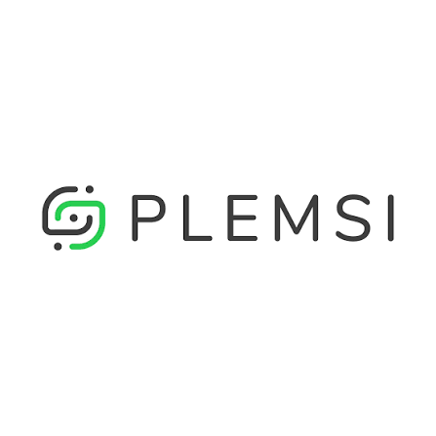 |  | - El precio de entrada más bajo publicado de los tres proveedores ($20.000 COP/mes), ideal si el supermercado quiere probar el servicio con una inversión inicial mínima. - Canal de soporte por Slack, más ágil que el correo tradicional para resolver dudas técnicas durante la integración. - Enfoque explícito en sistemas POS: el proveedor menciona directamente que conoce las necesidades de este tipo de sistemas y ofrece integración "sencilla y ágil" | - La página principal no detalla el volumen exacto de documentos que cubre cada rango de precio — hay que revisar la página de precios específica o cotizar directamente para saber cuántas facturas mensuales cubre el plan de $20.000 COP. - Es la empresa con menor cantidad de cifras públicas de operación (número de empresas activas, documentos procesados) comparado con la transparencia que sí muestra MATIAS API. | Paquetes de documentos por mes, asociados a una sola empresa/NIT; si el negocio tiene varias sucursales bajo el mismo NIT, puede usar el mismo paquete sin pagar por sucursal.

 |  |  |  | IaaS Infraestructura como servicio

Presupuestos | Empresa | Link | Nombre del servicio | Decripcion del servicio | Planes disponibles | Características | Imagen | Sugerencia | Ventajas | Desventajas | Observaciones
Nº 1 | Amazon Web Services (AWS) | ver cotización | AWS EC2 Compute Suite | Alquiler de un servidor virtual elástico en la infraestructura global de AWS para alojar el sistema de facturación, bases de datos y aplicaciones de la empresa con alta disponibilidad. | • Plan Básico (t3.medium): $210.084 COP ($52,52 USD) • Plan Estándar (t3.xlarge): $739.496 COP ($184,87 USD) • Plan Avanzado (m5.2xlarge): $1.470.588 COP ($367,65 USD) | Arquitectura virtualizada basada en AWS Nitro System con 4 vCPU (procesadores Intel Xeon Platinum o AWS Graviton3), 16 GB de memoria RAM DDR4/DDR5 ECC; almacenamiento persistente en estado sólido tipo EBS gp3 de 512 GB con tasa base garantizada de 3.000 IOPS y 125 MB/s de ancho de banda independiente; interfaz de red elástica (ENA) con capacidad de hasta 12.5 Gbps; asignación de IP elástica pública/privada dentro de una Amazon VPC; compatibilidad con grupos de auto-escalado dinámico (Auto Scaling Groups), balanceadores de carga de red (ALB/NLB), instantáneas automáticas (EBS Snapshots) y soporte para SO Linux (Ubuntu, RHEL, Amazon Linux) o Windows Server. | 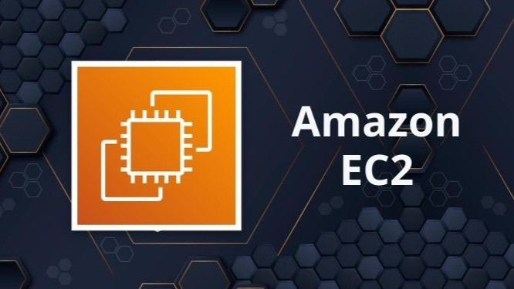 | Microsoft Azure Virtual Machines (Plan Estándar - D4s v5) Es la alternativa ideal para entornos comerciales y de punto de venta (POS) porque la gran mayoría de software empresarial, bases de datos SQL Server y sistemas de gestión local operan bajo licencias y plataformas de Microsoft. Además, cuenta con el beneficio clave de Azure Hybrid Benefit, que permite reutilizar las licencias de Windows Server que la empresa ya posee para reducir el costo mensual hasta en un 40%, ofreciendo un entorno de trabajo sumamente estable y compatible. | Permite incrementar o disminuir la capacidad de memoria RAM, procesadores vCPU o el espacio de almacenamiento en disco en cuestión de segundos sin detener la operación ni realizar inversiones en hardware físico. Su modelo de facturación se ajusta al consumo por segundo exacto de procesamiento, lo que evita asumir costos fijos por servidores ociosos. Además, se conecta de manera nativa con el catálogo global de AWS, facilitando la integración con bases de datos gestionadas (RDS), repositorios de archivos masivos (S3) y redes privadas (VPC). Su disco SSD tipo EBS gp3 permite ajustar los IOPS y la velocidad de transferencia independientemente de la capacidad del disco, reduciendo costos innecesarios. | El tráfico de datos que sale de la nube hacia Internet (Data Egress) se cobra por gigabyte consumido de forma variable, lo que dificulta predecir el monto exacto de la factura si la empresa transmite archivos muy pesados. Asimismo, la administración de sus políticas de seguridad (Identity and Access Management - IAM) y reglas de cortafuegos virtuales (Security Groups) exige contar con personal altamente capacitado en arquitectura AWS para evitar vulnerabilidades. | Para optimizar los costos de implementación se recomienda configurar alertas en AWS Budgets para evitar sobrecostos por consumo imprevisto. Es altamente aconsejable adquirir compromisos de uso a 1 o 3 años (Savings Plans / Reserved Instances), los cuales otorgan descuentos de hasta el 40% sobre la tarifa por hora estándar. Se debe planificar una política de respaldos automáticos utilizando AWS Backup hacia depósitos S3 para evitar la pérdida de snapshots de discos de producción.
Nº2 | Microsoft Azure | ver cotización | Microsoft Azure Virtual Machines | Ejecutar máquinas virtuales optimizadas para programas corporativos, Active Directory y SQL Server | • Plan Básico (B2s): $235.294 COP ($58,82 USD) • Plan Estándar (D4s v5): $773.109 COP ($193,28 USD) • Plan Avanzado (D8s v5): $1.554.622 COP ($388,66 USD) | - Evalúa continuamente la postura de seguridad. - Genera recomendaciones de seguridad. - Permite consultar una puntuación de seguridad. - Puede proteger recursos de Azure, AWS y Google Cloud. - Permite detectar vulnerabilidades. - Ofrece protección para servidores, bases de datos, contenedores, almacenamiento y APIs. - Incluye herramientas de seguridad para entornos híbridos y multinube. - Se integra con otros servicios de Microsoft Azure. | 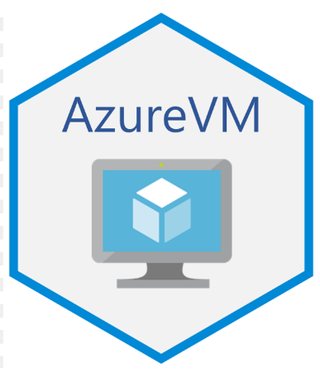 |  | Garantiza una compatibilidad nativa e impecable para todas aquellas soluciones de software desarrolladas en lenguaje .NET, entornos de Windows Server y motores de bases de datos Microsoft SQL Server. Permite aprovechar el beneficio corporativo Azure Hybrid Benefit, con el cual la empresa puede reutilizar las licencias físicas de software que ya posea en su oficina para reducir la factura mensual hasta en un 40%. Adicionalmente, ofrece una gestión centralizada de usuarios mediante Azure Active Directory (Entra ID) y mantenimiento automatizado de parches de seguridad. | Los discos SSD Premium administrados generan un cobro mensual fijo por toda la capacidad que se reserve en la nube, independientemente de si la máquina virtual permanece encendida o apagada durante el mes. Por otra parte, la consola de administración en el portal de Azure presenta una curva de aprendizaje técnica bastante compleja y extensa para administradores que están acostumbrados únicamente a servidores locales físicos. | Es fundamental verificar que la suscripción cuente con la homologación del beneficio Azure Hybrid Benefit (AHUB) activo antes de desplegar las máquinas para asegurar el descuento de licencias de Windows Server y SQL Server. Durante el despliegue se debe configurar un Network Security Group (NSG) cerrado que restrinja los puertos de administración RDP (3389) e IP pública directa, exigiendo la conexión mediante Azure Bastion o túneles VPN cifrados para evitar ciberataques de fuerza bruta.
Nº 3 | Google Cloud | ver cotización | Google Cloud Compute Engine | Servidor virtual de alto rendimiento sobre la red de fibra de Google, diseñado para procesar grandes volúmenes de información, páginas web y aplicaciones en contenedores. | • Plan Básico (e2-standard-2): $201.681 COP ($50,42 USD) • Plan Estándar (n2-standard-4): $705.882 COP ($176,47 USD) • Plan Avanzado (n2-standard-8): $1.411.765 COP ($352,94 USD) | Instancia n2-standard-4 con procesadores Intel Xeon Scalable; 4 vCPU y 16 GB RAM (soporte Custom Machines); Persistent Disk SSD regional de 512 GB con réplica multizona; tecnología de mantenimiento transparente Live Migration; conectividad a la red privada global de fibra de Google a 10 Gbps y soporte Docker/Kubernetes. |  |  | Destaca por ofrecer las tarifas más competitivas de la industria a través de sus descuentos automáticos por uso sostenido (Sustained Use Discounts), los cuales aplican rebajas directamente en la factura mensual conforme se usa el servidor sin exigir contratos a largo plazo. Su tecnología de migración en vivo (Live Migration) permite que las máquinas sigan operando sin apagar la producción mientras Google realiza reparaciones físicas en sus servidores. Asimismo, permite personalizar la cantidad exacta de procesadores y RAM sin saltar a paquetes costosos. | Presenta un menor enfoque comercial y una integración nativa menos intuitiva para programas o sistemas empresariales muy antiguos (Legacy) en comparación con la suite de Microsoft. Además, la disponibilidad de ciertos servicios y complementos avanzados de GCP puede variar dependiendo de la región geográfica del Data Center seleccionado dentro de Latinoamérica. | Se sugiere utilizar la funcionalidad de Custom Machine Types para afinar exactamente la cantidad de vCPU y memoria RAM que requiera la carga de trabajo sin gastar en recursos sobrantes. Durante la puesta en marcha, se debe configurar una estrategia de etiquetas (GCP Labels) e integración con Cloud Logging / Cloud Monitoring para llevar un seguimiento automático del estado del sistema y recibir alertas tempranas por picos inusuales de procesamiento o uso de memoria en producción.

 |  | NaaS (Red como servicio o Network as a Service)

Presupuestos | Empresa | Link | Nombre del servicio | Decripcion del servicio | Planes disponibles | Características | Imagen | Sugerencia | Ventajas | Desventajas | Observaciones
Nº 1 | Amazon Web Services (AWS) | ver cotización | AWS Direct Connect / VPN | Creación de un canal de red privado, dedicado y cifrado que conecta directamente los computadores de la oficina con el servidor en la nube de AWS sin usar el Internet público. | • Plan Básico (VPN Sitio a Sitio 50 Mbps): $184.874 COP ($46,22 USD) • Plan Estándar (VPN + Transit Gateway 500 Mbps): $462.185 COP ($115,55 USD) • Plan Avanzado (Direct Connect 1 Gbps): $1.176.471 COP ($294,12 USD) | Conectividad privada en fibra dedicada o túnel IPsec VPN con cifrado militar AES-256 e integridad SHA-256; enrutamiento dinámico BGP; enrutador centralizado AWS Transit Gateway; anchos de banda de 50 Mbps a 10 Gbps; doble interfaz virtual (VIF) e inspección con AWS Network Firewall. | 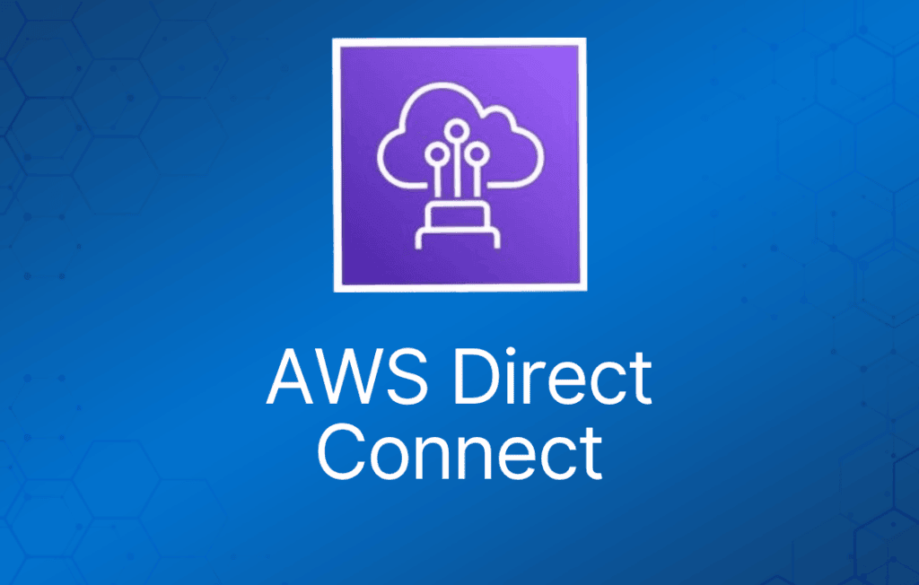 | AWS Direct Connect / VPN (Plan Estándar - VPN + Transit Gateway) Garantiza que las cajas registradoras, sucursales y puntos de venta de la empresa se conecten con los servidores en la nube a través de un canal privado cifrado (AES-256), evitando por completo las caídas y la fluctuación de velocidad del Internet público común. La inclusión de Transit Gateway permite administrar la red de múltiples sedes de forma centralizada, asegurando que las transacciones y los pagos fluyan con latencia ultrabaja y máxima seguridad. | Evita por completo la red pública de Internet, asegurando una velocidad de transmisión fija y una latencia extremadamente baja que jamás sufre ralentizaciones durante las horas pico de trabajo. Protege toda la información de pagos, facturas y datos sensibles mediante un túnel privado cifrado con estándar AES-256 que bloquea posibles interceptaciones. Además, el costo por gigabyte en la transferencia de salida de datos a través de Direct Connect es sensiblemente menor comparado con las tarifas de Internet estándar. | Exige obligatoriamente que la sede física de la empresa disponga de un router o firewall de nivel empresarial equipado con soporte para enrutamiento dinámico BGP y túneles IPsec. Adicionalmente, si se elige un canal dedicado de fibra física en lugar de una VPN por software, los tiempos de tirada y aprovisionamiento del cableado por parte del operador local pueden tardar varias semanas. | La implementación requiere auditar previamente los equipos de red locales (firewalls Fortinet, Sophos o Cisco) para validar la compatibilidad con túneles Site-to-Site IPsec con cifrado AES-256 y enrutamiento BGP. Para empresas con múltiples sedes se recomienda centralizar el enrutamiento utilizando AWS Transit Gateway, lo que evita la necesidad de configurar mallas de túneles VPN manuales e individuales entre cada tienda y la nube privada VPC.
Nº2 | Microsoft Azure | ver cotización | Azure ExpressRoute / VPN Gateway | Enlace de red virtual dedicado de alta velocidad para interconectar de forma privada múltiples sedes, oficinas y sucursales físicas con la nube corporativa de Microsoft Azure. | • Plan Básico (VPN Gateway 650 Mbps): $218.487 COP ($54,62 USD) • Plan Estándar (ExpressRoute Puerto 1 Gbps): $495.798 COP ($123,95 USD) • Plan Avanzado (Virtual WAN Premium): $1.302.521 COP ($325,63 USD) | Interconexión privada en Capa 2/3 sin pasar por Internet público; anchos de banda de 50 Mbps a 10 Gbps; arquitectura física redundante doble hacia routers MSE de Microsoft; soporte de múltiples VLANs (IEEE 802.1Q); enrutamiento BGP; integración con Azure Virtual WAN y Azure Firewall Premium. | 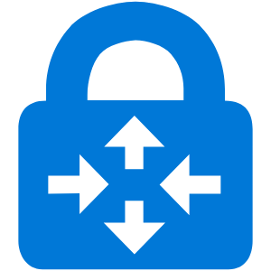 |  | Proporciona una autopista privada y prioritaria hacia los centros de datos de Microsoft Azure, manteniendo un ancho de banda garantizado de extremo a extremo sin caídas. Permite segmentar la red en múltiples redes virtuales (VLANs) para aislar por completo las transacciones financieras y el cobro en caja del tráfico web administrativo de los empleados. Cumple rigurosamente con los estándares internacionales de seguridad exigidos por el sector bancario e instituciones gubernamentales. | Obliga a la empresa a asumir y pagar un costo adicional por separado directamente al proveedor de telecomunicaciones local (como Claro, Tigo o Movistar) por concepto de la instalación física de la fibra hasta la sede. Asimismo, demanda un esfuerzo considerable en la ingeniería de redes para configurar y gestionar las tablas de enrutamiento WAN de la organización. | Se debe coordinar el aprovisionamiento de la clave de servicio (Service Key) entre el portal de Azure y el operador de telecomunicaciones local (Claro, Tigo, Movistar) para levantar el circuito de fibra. Se aconseja diseñar la red utilizando Azure Virtual WAN e implementar VNet Peering para segmentar el tráfico sensible de cobros en caja de las redes de uso público o administrativo de la sucursal, aplicando políticas estrictas de firewall perimetral.
Nº 3 | Google Cloud | ver cotización | Cloudflare Magic WAN | Red de seguridad perimetral virtualizada que protege toda la infraestructura de la empresa contra ataques informáticos, bloqueando amenazas antes de que toquen la oficina. | • Plan Básico (VPN Zero Trust 50 usuarios): $168.067 COP ($42,02 USD) • Plan Estándar (Business SD-WAN + Firewall): $403.361 COP ($100,84 USD) • Plan Avanzado (Enterprise DDoS Ilimitado): $1.008.403 COP ($252,10 USD) | Red SD-WAN global sobre arquitectura Anycast presente en 300+ ciudades; túneles IPsec/GRE de borde; cortafuegos perimetral Magic Firewall con inspección Capa 3/4; mitigación de ataques DDoS masivos en <3 segundos; agentes de endpoint Cloudflare WARP (ZTNA) y enrutamiento inteligente Argo. | 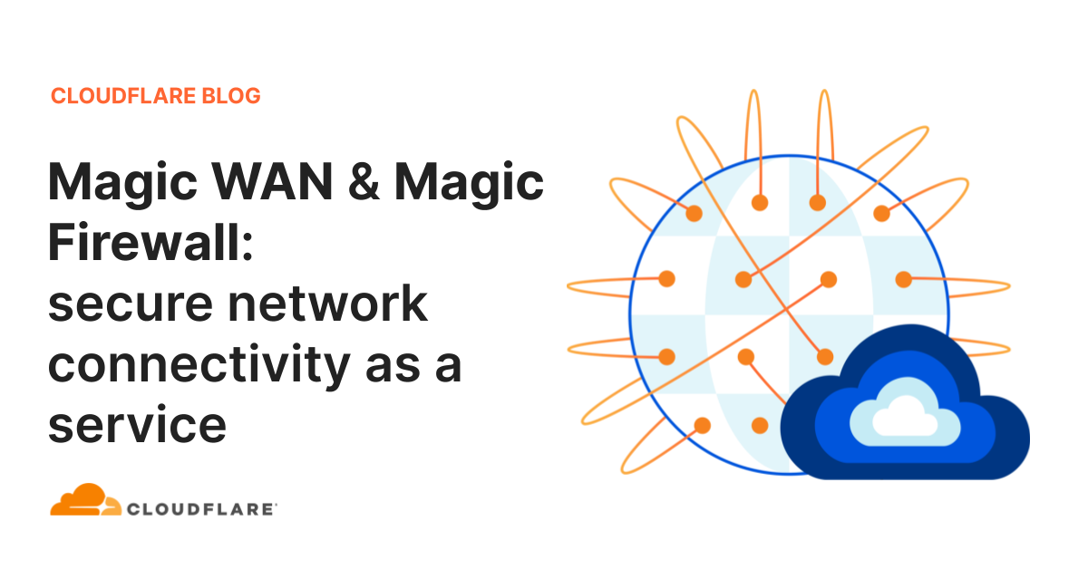 |  | Funciona como un escudo perimetral inteligente que inspecciona, filtra y elimina automáticamente el tráfico malicioso o los ataques masivos de denegación de servicio (DDoS) en la nube antes de que alcancen la red física de la oficina. Sustituye las costosas redes físicas privadas MPLS utilizando conexiones a Internet convencionales optimizadas mediante software, permitiendo gestionar la seguridad de todas las sedes desde un único panel web. | No proporciona servicios de almacenamiento de archivos, repositorios de bases de datos ni ejecución de máquinas virtuales, puesto que su foco de diseño es 100% la protección y enrutamiento del tráfico de red. Para su correcto funcionamiento, requiere instalar agentes de software o configurar conectores IPsec en los equipos de borde de cada sede. | La puesta en marcha exige desplegar conectores Anycast IPsec o instalar el agente liviano Cloudflare WARP en las estaciones de trabajo y dispositivos del negocio. Es indispensable configurar reglas globales de cortafuegos en la nube (Magic Firewall) para definir el filtrado de contenidos por puerto y categoría de navegación, asegurando que el tráfico de la empresa sea inspeccionado y desinfectado de ciberamenazas antes de entrar a la red interna.
 | DRaaS (Disaster Recovery as a Service, o Recuperación ante Desastres como Servicio)

Presupuestos | Empresa | Link | Nombre del servicio | Decripcion del servicio | Planes disponibles | Características | Imagen | Sugerencia | Ventajas | Desventajas | Observaciones
Nº 1 | Amazon Web Services (AWS) | ver cotización | AWS Elastic Disaster Recovery (DRS) | Servicio de copia continua que clona tus servidores locales y los mantiene listos para encenderse automáticamente en AWS si la oficina sufre un apagón, daño o ataque informático. | • Plan Básico (1 Servidor Protegido): $285.714 COP ($71,43 USD) • Plan Estándar (3 Servidores Protegidos): $823.529 COP ($205,88 USD) • Plan Avanzado (5+ Servidores Failover Multi-AZ): $1.344.538 COP ($336,13 USD) | Sincronización asíncrona a nivel de bloque de disco mediante agente liviano; RPO en segundos y RTO en minutos; almacenamiento en disco EBS económico de staging; conversión automática de controladores al encender instancias EC2 en desastre y proceso de Failback bidireccional automatizado hacia la oficina. | 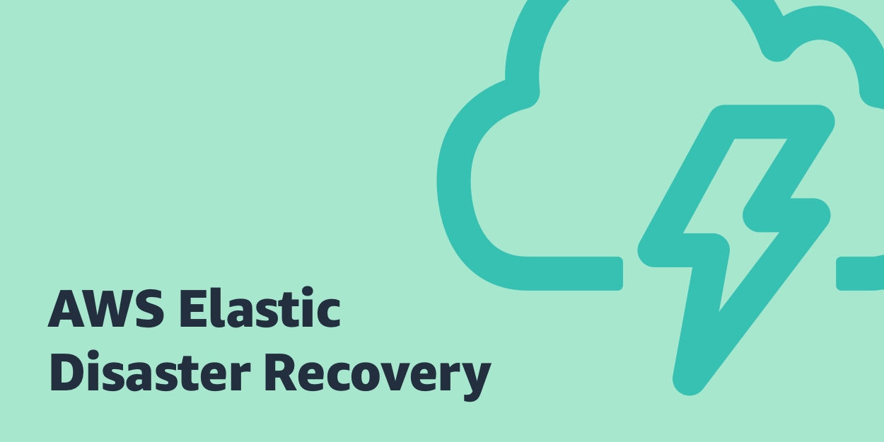 | AWS Elastic Disaster Recovery - DRS (Plan Estándar - 3 Servidores Protegidos Representa la solución con la mejor relación costo-beneficio del mercado para la continuidad del negocio. En condiciones normales de operación, mantiene los costos al mínimo porque solo cobra el almacenamiento económico de las copias (sin pagar por procesadores costosos encendidos). Si ocurre un apagón, un fallo grave de hardware o un ataque de virus en la oficina, el sistema permite levantar y encender los servidores corporativos en la nube en cuestión de minutos, garantizando que el negocio nunca pare de vender. | Permite lograr un ahorro financiero drástico mientras la empresa opera con normalidad, ya que únicamente cobra por el espacio de almacenamiento económico donde se guardan las copias, evitando pagar por servidores potentes hasta que ocurra un desastre real. Garantiza un RPO de pocos segundos ante ataques de Ransomware y cuenta con un proceso de retorno automático (Failback) que devuelve la información actualizada a la oficina cuando esta se recupera. | Exige efectuar pruebas de simulación de contingencia de manera periódica para auditar que las licencias de software y los controladores de red respondan correctamente al conmutar la producción a la nube de AWS. Asimismo, la copia de seguridad inicial exige transmitir el 100% del disco local, lo que requiere disponer de un canal de subida de Internet amplio. | Requiere la instalación del agente AWS DRS Replication Agent en cada servidor físico o máquina virtual que se desee proteger en la oficina. Se deben programar simulacros de conmutación por error (Failover Drill) al menos dos veces al año en una red virtual aislada dentro de AWS para verificar que las aplicaciones arranquen correctamente y comprobar que la conversión de los controladores de disco al encender en la nube sea 100% exitosa.
Nº2 | Microsoft Azure | ver cotización | Azure ExpressRoute / VPN Gateway | Plan de continuidad de negocio que duplica los servidores físicos o virtuales de la empresa en Azure, permitiendo reactivar todo el sistema con un solo clic ante una emergencia. | • Plan Básico (1 Servidor Protegido): $310.924 COP ($77,73 USD) • Plan Estándar (3 Servidores + Recovery Plans): $882.353 COP ($220,59 USD) • Plan Avanzado (5+ Servidores Multi-Región): $1.470.588 COP ($367,65 USD) | Replicación continua para entornos VMware, Hyper-V o físicos hacia Azure Blob Storage; orquestación automatizada de conmutación por error mediante Recovery Plans estructurados con scripts de PowerShell; simulacros de prueba no destructivos en redes aisladas e integración nativa con Azure Backup. |  |  | Brinda la capacidad de reanudar la operación completa del negocio con solo pulsar un botón en el portal de Azure gracias a sus planes de recuperación automatizados (Recovery Plans). Permite ejecutar pruebas y simulacros de desastre en redes virtuales aisladas sin interrumpir el trabajo de los empleados en la sede física, ofreciendo una integración nativa excelente si la empresa utiliza servidores locales virtuales con Hyper-V o VMware. | El costo mensual del almacenamiento de réplica en Azure aumenta en proporción a la cantidad de información nueva que se guarde diariamente en las bases de datos locales. Adicionalmente, se debe pagar una tarifa de licenciamiento mensual por cada computador o servidor físico/virtual que se agregue al plan de protección. | La implementación inicia con la configuración de un bóveda de almacenamiento Recovery Services Vault en Azure y el aprovisionamiento de Azure Site Recovery Provider en el entorno local (VMware o Hyper-V). Se deben diseñar planes de recuperación ordenados (Recovery Plans) mediante scripts que definan el encendido escalonado de las máquinas (levantando primero el servidor de base de datos, luego el backend y finalmente el frontend).
Nº 3 | Google Cloud | ver cotización | Veeam Cloud Connect DRaaS | Sistema de respaldo encriptado que envía copias de seguridad de tus servidores a una bóveda segura en la nube protegida contra borrados accidentales y virus de secuestro de datos. | • Plan Básico (1 Servidor / 250GB Cloud): $268.908 COP ($67,23 USD) • Plan Estándar (3 Servidores / 1TB Cloud): $747.899 COP ($186,97 USD) • Plan Avanzado (5+ Servidores / Repositorio Dedicado): $1.260.504 COP ($315,13 USD) | Replicación de máquinas virtuales respaldada por Veeam Backup & Replication; transmisión cifrada AES-256 por puerto SSL/TLS; almacenamiento inmutable contra Ransomware; aceleración WAN que reduce 50% el consumo de red y recuperación granular instantánea (Instant VM Recovery). |  |  | Otorga una inmunidad total contra los virus de tipo Ransomware gracias a su tecnología de inmutabilidad de datos en la nube, la cual bloquea los archivos contra escritura impidiendo que los atacantes los borren. Cifra la información de punto a punto antes de salir de la oficina (AES-256) y permite realizar restauraciones granulares, desde un único archivo de Excel hasta el servidor completo en minutos. | Requiere que la empresa tenga contratadas e instaladas previamente las licencias corporativas de Veeam Backup & Replication en la sede local para poder habilitar el agente de replicación hacia la nube. Por otra parte, la velocidad con la que se restaura un servidor completo dependerá del ancho de banda contratado con el operador local. | Para habilitar la replicación hacia la nube se debe enlazar la consola de Veeam Backup & Replication con el repositorio del Veeam Cloud Provider autorizado utilizando credenciales cifradas SSL/TLS. Es de vital importancia activar la política de almacenamiento inmutable (Hardened Repository / Immutability) para asegurar que los puntos de restauración no puedan ser borrados ni modificados por ciberdelincuentes durante un período de retención mínimo determinado.

Servicio Nube 2
CUADRO DE COTIZACIONES

Infraestructura como servicio (Iaas)

Presupuestos | Empresa | Link | Nombre del servicio | Descripcion del servicio | Planes disponibles | Características | Imagen | Sugerencia | Ventajas | Desventajas | Observaciones
Nº 1 | Microsoft Azure App Service | ver cotización | Plataforma como servicio |  | Azure ofrece cuatro niveles de servicio. El plan F1 (Gratis) no tiene costo, pero solo permite 60 minutos de uso al día, por lo que únicamente sirve para hacer pruebas, no para operar el negocio real. El plan B1 (Básico) cuesta aproximadamente $54 USD al mes (cerca de $168.947 COP) y ofrece un servidor de tamaño fijo, sin ajuste automático de capacidad. El plan S1 (Estándar) cuesta entre $70 y $100 USD al mes (entre $219.006 y $312.865 COP); tiene el mismo tamaño base que el Básico, pero sí ajusta la capacidad sola si llega más tráfico de lo normal, y además guarda copias de seguridad automáticas todos los días. Por último, el plan P1v3 (Premium) cuesta entre $146 y $400 USD al mes y ofrece el doble de capacidad que los anteriores, pensado para cuando el negocio crezca considerablemente. | - Aloja el sistema de información en internet: para que los empleados lo usen desde cualquier computador con conexión, sin necesidad de un servidor físico dentro del negocio. - Funciona por planes de tamaño fijo: como alquilar un local de un tamaño determinado. - Desde el plan Estándar en adelante: ajusta la capacidad solo si llegan más usuarios de lo normal. - Guarda copias de seguridad automáticas: todos los días (desde el plan Estándar). - Se integra fácil con otros programas de Microsoft: como Windows Server u Office. | #VALUE! | Se recomienda AWS Elastic Beanstalk, porque en vez de pagar un "plan fijo" desde el principio, el negocio empieza pagando solo lo mínimo necesario (~$23.778 COP al mes) e irá agregando capacidad poco a poco a medida que crezca, sin comprometerse de una vez con un gasto mayor que quizás no se necesite todavía. Google es una alternativa válida solo si el uso se mantiene bajo (para aprovechar las horas gratis), pero la propia empresa le ha bajado el interés a esta herramienta. Azure conviene únicamente si el negocio ya usara programas de Microsoft; de lo contrario, resulta más caro sin necesidad real. El único cuidado con AWS es activar alertas de gasto desde el primer día, para no dejar ningún recurso encendido sin usar. | - Buena documentación en español: facilita que cualquier técnico local pueda configurar y mantener el sistema sin depender de manuales solo en inglés. - 99.99% de disponibilidad garantizada: en la práctica significa menos de 1 hora de caída del sistema al año, algo importante si el sistema de ventas depende de estar siempre en línea. - Copias de seguridad automáticas desde el plan Estándar: si algo falla, se puede restaurar la información de un día anterior sin depender de que alguien recuerde hacer el respaldo manualmente. - $200 USD de crédito gratis los primeros 30 días: permite probar el servicio real por un mes sin pagar de su bolsillo. - Integración fácil si el negocio ya usa Office 365 o Windows Server: simplifica la administración si en el futuro se suman más herramientas Microsoft. | - El plan más barato no ajusta capacidad automáticamente: si un día hay mucho más tráfico de lo normal (ej. una promoción), el sistema podría saturarse en vez de responder solo. - Subir de plan casi duplica el costo mensual: pasar de Básico a Estándar no es un aumento gradual, es un salto grande en el gasto. - Es el más caro de los tres para empezar: el plan de entrada de Azure es más caro que el de Google o AWS. - Curva de aprendizaje de la consola: para alguien sin experiencia previa en la nube, la pantalla de administración puede resultar menos intuitiva al principio. | Se cobra por el "tamaño" contratado, sin importar si se usa al máximo o no. Si el negocio crece, hay que subir de plan (casi duplica el costo cada vez). Conviene más si a futuro se usan herramientas Microsoft (como SQL Server).
Nº2 | Google Cloud App Engine | ver cotización | Plataforma como servicio |  | Google App Engine funciona distinto: en vez de planes fijos, regala 28 horas gratis cada día en su Entorno Estándar, lo cual puede cubrir todo el uso diario de un negocio pequeño sin costo alguno. Una vez se agotan esas horas gratis, el plan B1/F1 (Básico) cobra $0.05 USD por cada hora adicional, adecuado para tráfico bajo o moderado. Si el negocio necesita más capacidad, existen los planes B2/F2, B4/F4 y B8, con precios entre $0.10 y $0.40 USD por hora, pensados para atender más usuarios a la vez. Por último, está el Entorno Flexible, donde se elige exactamente cuánta memoria y procesador se necesita y se paga por segundo real de uso; esta modalidad es más personalizable, pero no cuenta con ninguna hora gratis. | - También aloja el sistema en internet: pero se cobra por hora o por segundo de uso real, no por un plan fijo mensual. - Regala 28 horas: gratis cada día en su Entorno Estándar. - Tiene una versión "Flexible": donde se elige exactamente cuánta memoria y procesador se necesita. - Reparte automáticamente la carga entre servidores: si hay muchos usuarios conectados a la vez, sin configuración adicional.Protege también servidores Windows. -El precio se ajusta: según cuántos equipos se van a proteger. |  |  | - Puede salir gratis si el uso diario es bajo: las 28 horas gratuitas al día pueden cubrir todo el uso diario de un negocio pequeño sin costo mensual. - $300 USD de crédito de bienvenida: da margen amplio para probar el servicio con tráfico real antes de que empiece a generar cobros. - Fácil de escalar a un plan más grande si el negocio crece: basta con cambiar el tipo de instancia, sin migrar de proveedor ni reconfigurar todo desde cero. - Cobro por segundo en el Entorno Flexible: se paga exactamente el tiempo de uso real, sin redondear a la hora completa. - Balanceo de carga automático incluido: reparte las solicitudes entre servidores sin configuración adicional ni costo extra. | - El Entorno Flexible no tiene nivel gratuito: si se necesita más personalización de recursos, se pierde el beneficio de las 28 horas gratis diarias. - Google le ha bajado el apoyo a este servicio: prioriza otra herramienta más nueva (Cloud Run), lo que podría significar menos actualizaciones a futuro. - El plan básico limita qué lenguajes de programación se pueden usar: si el sistema se desarrolla en un lenguaje no soportado, tocaría usar el Flexible (más caro y sin nada gratis). - El tráfico de salida tiene costo aparte: los datos que salen hacia internet (imágenes, consultas) se cobran por separado, no están incluidos en el precio base. | Es la opción con mayor posibilidad de no pagar nada si el uso diario se mantiene bajo. Sin embargo, Google le ha bajado el apoyo a este servicio a favor de otro más nuevo (Cloud Run), lo que genera algo de incertidumbre a futuro.
Nº 3 | AWS Elastic Beanstalk | ver cotización | Plataforma como servicio |  | AWS funciona de manera distinta a los otros dos: el servicio Elastic Beanstalk en sí mismo (el "organizador" que administra todo) nunca tiene costo; solo se paga por los recursos reales que enciende por detrás. El más pequeño es una instancia EC2 t3.micro, que cuesta aproximadamente $7.6 USD al mes (cerca de $23.778 COP) y es ideal para empezar con tráfico bajo. Si el negocio ya tiene varios usuarios usando el sistema a diario, se recomienda subir a una instancia EC2 t3.medium, con un costo aproximado de $30 USD al mes (cerca de $93.860 COP). De manera opcional, se puede agregar un balanceador de carga (con costo adicional por hora y por tráfico) si el negocio crece mucho y necesita repartir el trabajo entre varios servidores, o una base de datos separada (también con costo adicional por hora y almacenamiento) si se requiere una base de datos más robusta e independiente del servidor principal. | - El servicio "organizador" en sí mismo es siempre gratis: solo se paga por los servidores reales que enciende por detrás. - Se arma por piezas: un servidor pequeño o mediano, y opcionalmente un repartidor de carga o una base de datos aparte. - Se factura: por segundo exacto de uso, no por hora completa. - Permite ir agregando más recursos: poco a poco, sin cambiar de proveedor.A1 | #VALUE! |  | - El organizador nunca tiene costo aparte: a diferencia de Azure y Google, aquí no se paga por "usar la plataforma", solo por los servidores reales que corren detrás. - Se puede empezar muy barato y crecer poco a poco: con apenas ~$23.778 COP al mes el negocio puede tener el sistema funcionando, y subir de tamaño solo cuando el tráfico lo justifique. - Facturación por segundo: se paga exactamente el tiempo que el servidor estuvo encendido, sin redondear a la hora. - El ecosistema más grande del mercado: al ser el proveedor de nube más usado del mundo, hay muchísima documentación y ayuda disponible. -Libertad total para ajustar los recursos: si en el futuro se necesita más memoria, procesador o una base de datos separada, se agrega sin migrar de proveedor. | - El costo total no es un número fijo mensual: hay que vigilar qué recursos quedan encendidos, porque cada uno se suma a la factura por separado. - Requiere algo más de conocimiento técnico para no generar gastos innecesarios: por ejemplo, olvidar apagado un balanceador de carga sin uso puede generar cobros silenciosos. - La consola de AWS es un poco más compleja de aprender al inicio: tiene muchas más opciones visibles que Azure o Google, lo que puede intimidar sin experiencia previa. - Sin alertas de facturación activadas por defecto: hay que configurarlas manualmente desde el día uno, porque no hay un "techo" automático de gasto. | Es el único que no cobra un "plan" fijo: arma el costo según los recursos exactos que se necesiten, permitiendo empezar muy barato e ir agregando piezas solo cuando realmente se necesiten.

Servicios en la Nube (AWS / Google Cloud / Azure)

Presupuestos | Empresa | Link | Nombre del servicio | Descripcion del servicio | Planes disponibles | Características | Imagen | Sugerencia | Ventajas | Desventajas | Observaciones
Nº 1 | Microsoft Azure App Service | ver cotización | Plataforma como servicio |  | Azure ofrece cuatro niveles de servicio. El plan F1 (Gratis) no tiene costo, pero solo permite 60 minutos de uso al día, por lo que únicamente sirve para hacer pruebas, no para operar el negocio real. El plan B1 (Básico) cuesta aproximadamente $54 USD al mes (cerca de $168.947 COP) y ofrece un servidor de tamaño fijo, sin ajuste automático de capacidad. El plan S1 (Estándar) cuesta entre $70 y $100 USD al mes (entre $219.006 y $312.865 COP); tiene el mismo tamaño base que el Básico, pero sí ajusta la capacidad sola si llega más tráfico de lo normal, y además guarda copias de seguridad automáticas todos los días. Por último, el plan P1v3 (Premium) cuesta entre $146 y $400 USD al mes y ofrece el doble de capacidad que los anteriores, pensado para cuando el negocio crezca considerablemente. | - Aloja el sistema de información en internet: para que los empleados lo usen desde cualquier computador con conexión, sin necesidad de un servidor físico dentro del negocio. - Funciona por planes de tamaño fijo: como alquilar un local de un tamaño determinado. - Desde el plan Estándar en adelante: ajusta la capacidad solo si llegan más usuarios de lo normal. - Guarda copias de seguridad automáticas: todos los días (desde el plan Estándar). - Se integra fácil con otros programas de Microsoft: como Windows Server u Office. | #VALUE! | Se recomienda AWS Elastic Beanstalk, porque en vez de pagar un "plan fijo" desde el principio, el negocio empieza pagando solo lo mínimo necesario (~$23.778 COP al mes) e irá agregando capacidad poco a poco a medida que crezca, sin comprometerse de una vez con un gasto mayor que quizás no se necesite todavía. Google es una alternativa válida solo si el uso se mantiene bajo (para aprovechar las horas gratis), pero la propia empresa le ha bajado el interés a esta herramienta. Azure conviene únicamente si el negocio ya usara programas de Microsoft; de lo contrario, resulta más caro sin necesidad real. El único cuidado con AWS es activar alertas de gasto desde el primer día, para no dejar ningún recurso encendido sin usar. | - Buena documentación en español: facilita que cualquier técnico local pueda configurar y mantener el sistema sin depender de manuales solo en inglés. - 99.99% de disponibilidad garantizada: en la práctica significa menos de 1 hora de caída del sistema al año, algo importante si el sistema de ventas depende de estar siempre en línea. - Copias de seguridad automáticas desde el plan Estándar: si algo falla, se puede restaurar la información de un día anterior sin depender de que alguien recuerde hacer el respaldo manualmente. - $200 USD de crédito gratis los primeros 30 días: permite probar el servicio real por un mes sin pagar de su bolsillo. - Integración fácil si el negocio ya usa Office 365 o Windows Server: simplifica la administración si en el futuro se suman más herramientas Microsoft. | - El plan más barato no ajusta capacidad automáticamente: si un día hay mucho más tráfico de lo normal (ej. una promoción), el sistema podría saturarse en vez de responder solo. - Subir de plan casi duplica el costo mensual: pasar de Básico a Estándar no es un aumento gradual, es un salto grande en el gasto. - Es el más caro de los tres para empezar: el plan de entrada de Azure es más caro que el de Google o AWS. - Curva de aprendizaje de la consola: para alguien sin experiencia previa en la nube, la pantalla de administración puede resultar menos intuitiva al principio. | Se cobra por el "tamaño" contratado, sin importar si se usa al máximo o no. Si el negocio crece, hay que subir de plan (casi duplica el costo cada vez). Conviene más si a futuro se usan herramientas Microsoft (como SQL Server).
Nº2 | Google Cloud App Engine | ver cotización | Plataforma como servicio |  | Google App Engine funciona distinto: en vez de planes fijos, regala 28 horas gratis cada día en su Entorno Estándar, lo cual puede cubrir todo el uso diario de un negocio pequeño sin costo alguno. Una vez se agotan esas horas gratis, el plan B1/F1 (Básico) cobra $0.05 USD por cada hora adicional, adecuado para tráfico bajo o moderado. Si el negocio necesita más capacidad, existen los planes B2/F2, B4/F4 y B8, con precios entre $0.10 y $0.40 USD por hora, pensados para atender más usuarios a la vez. Por último, está el Entorno Flexible, donde se elige exactamente cuánta memoria y procesador se necesita y se paga por segundo real de uso; esta modalidad es más personalizable, pero no cuenta con ninguna hora gratis. | - También aloja el sistema en internet: pero se cobra por hora o por segundo de uso real, no por un plan fijo mensual. - Regala 28 horas: gratis cada día en su Entorno Estándar. - Tiene una versión "Flexible": donde se elige exactamente cuánta memoria y procesador se necesita. - Reparte automáticamente la carga entre servidores: si hay muchos usuarios conectados a la vez, sin configuración adicional.Protege también servidores Windows. -El precio se ajusta: según cuántos equipos se van a proteger. |  |  | - Puede salir gratis si el uso diario es bajo: las 28 horas gratuitas al día pueden cubrir todo el uso diario de un negocio pequeño sin costo mensual. - $300 USD de crédito de bienvenida: da margen amplio para probar el servicio con tráfico real antes de que empiece a generar cobros. - Fácil de escalar a un plan más grande si el negocio crece: basta con cambiar el tipo de instancia, sin migrar de proveedor ni reconfigurar todo desde cero. - Cobro por segundo en el Entorno Flexible: se paga exactamente el tiempo de uso real, sin redondear a la hora completa. - Balanceo de carga automático incluido: reparte las solicitudes entre servidores sin configuración adicional ni costo extra. | - El Entorno Flexible no tiene nivel gratuito: si se necesita más personalización de recursos, se pierde el beneficio de las 28 horas gratis diarias. - Google le ha bajado el apoyo a este servicio: prioriza otra herramienta más nueva (Cloud Run), lo que podría significar menos actualizaciones a futuro. - El plan básico limita qué lenguajes de programación se pueden usar: si el sistema se desarrolla en un lenguaje no soportado, tocaría usar el Flexible (más caro y sin nada gratis). - El tráfico de salida tiene costo aparte: los datos que salen hacia internet (imágenes, consultas) se cobran por separado, no están incluidos en el precio base. | Es la opción con mayor posibilidad de no pagar nada si el uso diario se mantiene bajo. Sin embargo, Google le ha bajado el apoyo a este servicio a favor de otro más nuevo (Cloud Run), lo que genera algo de incertidumbre a futuro.
Nº 3 | AWS Elastic Beanstalk | ver cotización | Plataforma como servicio |  | AWS funciona de manera distinta a los otros dos: el servicio Elastic Beanstalk en sí mismo (el "organizador" que administra todo) nunca tiene costo; solo se paga por los recursos reales que enciende por detrás. El más pequeño es una instancia EC2 t3.micro, que cuesta aproximadamente $7.6 USD al mes (cerca de $23.778 COP) y es ideal para empezar con tráfico bajo. Si el negocio ya tiene varios usuarios usando el sistema a diario, se recomienda subir a una instancia EC2 t3.medium, con un costo aproximado de $30 USD al mes (cerca de $93.860 COP). De manera opcional, se puede agregar un balanceador de carga (con costo adicional por hora y por tráfico) si el negocio crece mucho y necesita repartir el trabajo entre varios servidores, o una base de datos separada (también con costo adicional por hora y almacenamiento) si se requiere una base de datos más robusta e independiente del servidor principal. | - El servicio "organizador" en sí mismo es siempre gratis: solo se paga por los servidores reales que enciende por detrás. - Se arma por piezas: un servidor pequeño o mediano, y opcionalmente un repartidor de carga o una base de datos aparte. - Se factura: por segundo exacto de uso, no por hora completa. - Permite ir agregando más recursos: poco a poco, sin cambiar de proveedor.A1 | #VALUE! |  | - El organizador nunca tiene costo aparte: a diferencia de Azure y Google, aquí no se paga por "usar la plataforma", solo por los servidores reales que corren detrás. - Se puede empezar muy barato y crecer poco a poco: con apenas ~$23.778 COP al mes el negocio puede tener el sistema funcionando, y subir de tamaño solo cuando el tráfico lo justifique. - Facturación por segundo: se paga exactamente el tiempo que el servidor estuvo encendido, sin redondear a la hora. - El ecosistema más grande del mercado: al ser el proveedor de nube más usado del mundo, hay muchísima documentación y ayuda disponible. -Libertad total para ajustar los recursos: si en el futuro se necesita más memoria, procesador o una base de datos separada, se agrega sin migrar de proveedor. | - El costo total no es un número fijo mensual: hay que vigilar qué recursos quedan encendidos, porque cada uno se suma a la factura por separado. - Requiere algo más de conocimiento técnico para no generar gastos innecesarios: por ejemplo, olvidar apagado un balanceador de carga sin uso puede generar cobros silenciosos. - La consola de AWS es un poco más compleja de aprender al inicio: tiene muchas más opciones visibles que Azure o Google, lo que puede intimidar sin experiencia previa. - Sin alertas de facturación activadas por defecto: hay que configurarlas manualmente desde el día uno, porque no hay un "techo" automático de gasto. | Es el único que no cobra un "plan" fijo: arma el costo según los recursos exactos que se necesiten, permitiendo empezar muy barato e ir agregando piezas solo cuando realmente se necesiten.

Servicios en la Nube (AWS / Google Cloud / Azure)

Presupuestos | Empresa | Link | Descripción del bien/ servicio (b) Características de los bienes/ servicios |  | Planes disponibles | Características | Imagen | Sugerencia | Ventajas | Desventajas | Observaciones (se debe incluir toda aquella característica que no ha sido posible incluir anteriormente)
Nº 1 | Microsoft Azure App Service | ver cotización | Plataforma como servicio |  | Azure ofrece cuatro niveles de servicio. El plan F1 (Gratis) no tiene costo, pero solo permite 60 minutos de uso al día, por lo que únicamente sirve para hacer pruebas, no para operar el negocio real. El plan B1 (Básico) cuesta aproximadamente $54 USD al mes (cerca de $168.947 COP) y ofrece un servidor de tamaño fijo, sin ajuste automático de capacidad. El plan S1 (Estándar) cuesta entre $70 y $100 USD al mes (entre $219.006 y $312.865 COP); tiene el mismo tamaño base que el Básico, pero sí ajusta la capacidad sola si llega más tráfico de lo normal, y además guarda copias de seguridad automáticas todos los días. Por último, el plan P1v3 (Premium) cuesta entre $146 y $400 USD al mes y ofrece el doble de capacidad que los anteriores, pensado para cuando el negocio crezca considerablemente. | - Aloja el sistema de información en internet: para que los empleados lo usen desde cualquier computador con conexión, sin necesidad de un servidor físico dentro del negocio. - Funciona por planes de tamaño fijo: como alquilar un local de un tamaño determinado. - Desde el plan Estándar en adelante: ajusta la capacidad solo si llegan más usuarios de lo normal. - Guarda copias de seguridad automáticas: todos los días (desde el plan Estándar). - Se integra fácil con otros programas de Microsoft: como Windows Server u Office. | #VALUE! | Se recomienda AWS Elastic Beanstalk, porque en vez de pagar un "plan fijo" desde el principio, el negocio empieza pagando solo lo mínimo necesario (~$23.778 COP al mes) e irá agregando capacidad poco a poco a medida que crezca, sin comprometerse de una vez con un gasto mayor que quizás no se necesite todavía. Google es una alternativa válida solo si el uso se mantiene bajo (para aprovechar las horas gratis), pero la propia empresa le ha bajado el interés a esta herramienta. Azure conviene únicamente si el negocio ya usara programas de Microsoft; de lo contrario, resulta más caro sin necesidad real. El único cuidado con AWS es activar alertas de gasto desde el primer día, para no dejar ningún recurso encendido sin usar. | - Buena documentación en español: facilita que cualquier técnico local pueda configurar y mantener el sistema sin depender de manuales solo en inglés. - 99.99% de disponibilidad garantizada: en la práctica significa menos de 1 hora de caída del sistema al año, algo importante si el sistema de ventas depende de estar siempre en línea. - Copias de seguridad automáticas desde el plan Estándar: si algo falla, se puede restaurar la información de un día anterior sin depender de que alguien recuerde hacer el respaldo manualmente. - $200 USD de crédito gratis los primeros 30 días: permite probar el servicio real por un mes sin pagar de su bolsillo. - Integración fácil si el negocio ya usa Office 365 o Windows Server: simplifica la administración si en el futuro se suman más herramientas Microsoft. | - El plan más barato no ajusta capacidad automáticamente: si un día hay mucho más tráfico de lo normal (ej. una promoción), el sistema podría saturarse en vez de responder solo. - Subir de plan casi duplica el costo mensual: pasar de Básico a Estándar no es un aumento gradual, es un salto grande en el gasto. - Es el más caro de los tres para empezar: el plan de entrada de Azure es más caro que el de Google o AWS. - Curva de aprendizaje de la consola: para alguien sin experiencia previa en la nube, la pantalla de administración puede resultar menos intuitiva al principio. | Se cobra por el "tamaño" contratado, sin importar si se usa al máximo o no. Si el negocio crece, hay que subir de plan (casi duplica el costo cada vez). Conviene más si a futuro se usan herramientas Microsoft (como SQL Server).
Nº2 | Google Cloud App Engine | ver cotización | Plataforma como servicio |  | Google App Engine funciona distinto: en vez de planes fijos, regala 28 horas gratis cada día en su Entorno Estándar, lo cual puede cubrir todo el uso diario de un negocio pequeño sin costo alguno. Una vez se agotan esas horas gratis, el plan B1/F1 (Básico) cobra $0.05 USD por cada hora adicional, adecuado para tráfico bajo o moderado. Si el negocio necesita más capacidad, existen los planes B2/F2, B4/F4 y B8, con precios entre $0.10 y $0.40 USD por hora, pensados para atender más usuarios a la vez. Por último, está el Entorno Flexible, donde se elige exactamente cuánta memoria y procesador se necesita y se paga por segundo real de uso; esta modalidad es más personalizable, pero no cuenta con ninguna hora gratis. | - También aloja el sistema en internet: pero se cobra por hora o por segundo de uso real, no por un plan fijo mensual. - Regala 28 horas: gratis cada día en su Entorno Estándar. - Tiene una versión "Flexible": donde se elige exactamente cuánta memoria y procesador se necesita. - Reparte automáticamente la carga entre servidores: si hay muchos usuarios conectados a la vez, sin configuración adicional.Protege también servidores Windows. -El precio se ajusta: según cuántos equipos se van a proteger. |  |  | - Puede salir gratis si el uso diario es bajo: las 28 horas gratuitas al día pueden cubrir todo el uso diario de un negocio pequeño sin costo mensual. - $300 USD de crédito de bienvenida: da margen amplio para probar el servicio con tráfico real antes de que empiece a generar cobros. - Fácil de escalar a un plan más grande si el negocio crece: basta con cambiar el tipo de instancia, sin migrar de proveedor ni reconfigurar todo desde cero. - Cobro por segundo en el Entorno Flexible: se paga exactamente el tiempo de uso real, sin redondear a la hora completa. - Balanceo de carga automático incluido: reparte las solicitudes entre servidores sin configuración adicional ni costo extra. | - El Entorno Flexible no tiene nivel gratuito: si se necesita más personalización de recursos, se pierde el beneficio de las 28 horas gratis diarias. - Google le ha bajado el apoyo a este servicio: prioriza otra herramienta más nueva (Cloud Run), lo que podría significar menos actualizaciones a futuro. - El plan básico limita qué lenguajes de programación se pueden usar: si el sistema se desarrolla en un lenguaje no soportado, tocaría usar el Flexible (más caro y sin nada gratis). - El tráfico de salida tiene costo aparte: los datos que salen hacia internet (imágenes, consultas) se cobran por separado, no están incluidos en el precio base. | Es la opción con mayor posibilidad de no pagar nada si el uso diario se mantiene bajo. Sin embargo, Google le ha bajado el apoyo a este servicio a favor de otro más nuevo (Cloud Run), lo que genera algo de incertidumbre a futuro.
Nº 3 | AWS Elastic Beanstalk | ver cotización | Plataforma como servicio |  | AWS funciona de manera distinta a los otros dos: el servicio Elastic Beanstalk en sí mismo (el "organizador" que administra todo) nunca tiene costo; solo se paga por los recursos reales que enciende por detrás. El más pequeño es una instancia EC2 t3.micro, que cuesta aproximadamente $7.6 USD al mes (cerca de $23.778 COP) y es ideal para empezar con tráfico bajo. Si el negocio ya tiene varios usuarios usando el sistema a diario, se recomienda subir a una instancia EC2 t3.medium, con un costo aproximado de $30 USD al mes (cerca de $93.860 COP). De manera opcional, se puede agregar un balanceador de carga (con costo adicional por hora y por tráfico) si el negocio crece mucho y necesita repartir el trabajo entre varios servidores, o una base de datos separada (también con costo adicional por hora y almacenamiento) si se requiere una base de datos más robusta e independiente del servidor principal. | - El servicio "organizador" en sí mismo es siempre gratis: solo se paga por los servidores reales que enciende por detrás. - Se arma por piezas: un servidor pequeño o mediano, y opcionalmente un repartidor de carga o una base de datos aparte. - Se factura: por segundo exacto de uso, no por hora completa. - Permite ir agregando más recursos: poco a poco, sin cambiar de proveedor.A1 | #VALUE! |  | - El organizador nunca tiene costo aparte: a diferencia de Azure y Google, aquí no se paga por "usar la plataforma", solo por los servidores reales que corren detrás. - Se puede empezar muy barato y crecer poco a poco: con apenas ~$23.778 COP al mes el negocio puede tener el sistema funcionando, y subir de tamaño solo cuando el tráfico lo justifique. - Facturación por segundo: se paga exactamente el tiempo que el servidor estuvo encendido, sin redondear a la hora. - El ecosistema más grande del mercado: al ser el proveedor de nube más usado del mundo, hay muchísima documentación y ayuda disponible. -Libertad total para ajustar los recursos: si en el futuro se necesita más memoria, procesador o una base de datos separada, se agrega sin migrar de proveedor. | - El costo total no es un número fijo mensual: hay que vigilar qué recursos quedan encendidos, porque cada uno se suma a la factura por separado. - Requiere algo más de conocimiento técnico para no generar gastos innecesarios: por ejemplo, olvidar apagado un balanceador de carga sin uso puede generar cobros silenciosos. - La consola de AWS es un poco más compleja de aprender al inicio: tiene muchas más opciones visibles que Azure o Google, lo que puede intimidar sin experiencia previa. - Sin alertas de facturación activadas por defecto: hay que configurarlas manualmente desde el día uno, porque no hay un "techo" automático de gasto. | Es el único que no cobra un "plan" fijo: arma el costo según los recursos exactos que se necesiten, permitiendo empezar muy barato e ir agregando piezas solo cuando realmente se necesiten.

Servicios en la Nube (AWS / Google Cloud / Azure) Inteligencia artificial como servicio

Presupuestos | Empresa | Link | Nombre del servicio | Decripcion del servicio | Planes disponibles | Características | Imagen | Sugerencia | Ventajas | Desventajas | Observaciones
Nº 1 | Amazon Bedrock | ver cotización | Inteligencia artificial como servicio | Es una plataforma de cómputo avanzado impulsada por algoritmos de aprendizaje automático (Machine Learning) y analítica descriptiva y predictiva. Este servicio procesa grandes volúmenes de datos mediante modelos matemáticos para identificar patrones, automatizar tareas complejas, detectar anomalías de forma autónoma y proyectar escenarios futuros para el negocio sin necesidad de intervención humana manual. Es el motor que convierte los datos guardados en valor estratégico. Le aporta al software la capacidad de analizar historiales masivos, predecir necesidades de reabastecimiento, generar reportes gráficos automatizados para la toma de decisiones e identificar inconsistencias en los procesos transaccionales. | 1. Precios On-Demand (Pago por Token Sin Compromiso)Los costes varían radicalmente dependiendo de la potencia, el tamaño del contexto y el proveedor del modelo que elijas: - Modelos Ligeros y Económicos (ej. Amazon Nova Micro): Entrada: $0.035 USD por millón de tokens. Salida: $0.14 USD por millón de tokens. - Modelos Equilibrados de Gama Media (ej. Amazon Nova Pro / Claude Haiku):Entrada: Desde $0.80 USD a $1.00 USD por millón de tokens.Salida: Desde $3.20 USD a $5.00 USD por millón de tokens. - Modelos Insignia de Alto Rendimiento (ej. Anthropic Claude Sonnet / Claude Opus):Entrada: Desde $3.00 USD hasta $5.00 USD por millón de tokens.Salida: Desde $15.00 USD hasta $25.00 USD por millón de tokens. 2. Descuentos por Lotes (Batch Pricing)Si procesas cargas masivas de información de forma asíncrona (sin requerir una respuesta inmediata en milisegundos), el servicio aplica automáticamente un 50% de descuento sobre las tarifas estándar de On-Demand tanto en los tokens de entrada como de salida. 3. Caché de Solicitudes (Prompt Caching)Diseñado para interacciones repetitivas con contextos extensos. Las escrituras en caché tienen un pequeño recargo puntual, pero las lecturas posteriores de caché obtienen hasta un 90% de descuento frente al precio base de los tokens de entrada. 4. Throughput Aprovisionado (Capacidad Reservada)Para empresas que exigen un rendimiento garantizado y predecible sin fluctuaciones por alta concurrencia, se alquilan unidades de modelo (Model Units) mediante compromisos temporales (por ejemplo, contratos a 1 o 6 meses) con tarifas fijas por hora según el modelo seleccionado. | -Acceso multi-modelo unificado a través de una sola interfaz de programación de aplicaciones para cambiar o combinar diferentes inteligencias artificiales con facilidad. -Mecanismos de seguridad robustos y filtrado de contenido automatizado para bloquear lenguaje ofensivo o alucinaciones críticas en las respuestas generadas. -Capacidades de ajuste fino (Fine-tuning) y personalización de modelos utilizando datos privados y privativos de la propia organización corporativa. -Integración nativa total con el ecosistema de seguridad, bases de datos vectoriales y servicios analíticos de Amazon Web Services. -Soporte para flujos de trabajo avanzados mediante la orquestación de agentes capaces de ejecutar tareas complejas de múltiples pasos de forma autónoma. |  | Plan Sugerido para Iniciar: Modelo de pago por uso estricto (Pay-as-you-go), implementando un control de límites de gasto (spending limits) en el panel de desarrollador de OpenAI y aprovechando la caché de solicitudes para consultas repetitivas del catálogo, garantizando así un control financiero riguroso durante todo el ciclo de vida del proyecto de software. | - Libertad absoluta para elegir y alternar entre los mejores modelos del mercado global en una sola plataforma. - Privacidad estricta de los datos corporativos garantizada por las políticas de cumplimiento de seguridad de AWS. - Eliminación total de la necesidad de aprovisionar, configurar o escalar clústeres de unidades de procesamiento gráfico (GPU). - Excelente integración con bases de datos y herramientas de almacenamiento en la nube de Amazon. - Escalabilidad elástica instantánea ante picos repentinos de peticiones de los usuarios finales. | -Curva de aprendizaje técnica elevada para configurar adecuadamente los permisos de acceso y las políticas de seguridad IAM. -Variabilidad en los costes mensuales si no se establecen límites de uso estrictos en aplicaciones de alta concurrencia. -Restricciones geográficas en la disponibilidad inmediata de ciertos modelos fundacionales según la región de AWS seleccionada. -Dependencia tecnológica directa de la infraestructura y el ecosistema de Amazon Web Services. -Sobrecostos potenciales al utilizar servicios auxiliares de vectorización y almacenamiento de bases de datos asociadas. | Amazon Bedrock es un servicio totalmente administrado de inteligencia artificial como servicio (AIaaS) que permite acceder a modelos fundacionales de alto rendimiento mediante una única API estandarizada. El servicio integra soluciones líderes de diversos creadores de tecnología (como Anthropic Claude, AI21 Labs, Cohere, Meta Llama y los modelos propios Amazon Titan) sin la necesidad de gestionar infraestructura de servidores subyacente. Ofrece un entorno seguro y privado donde los datos de las empresas no se utilizan para entrenar los modelos públicos de terceros, incorporando además capacidades avanzadas para la creación de agentes autónomos y la implementación de técnicas de recuperación aumentada de datos (RAG).
Nº2 | Google Cloud Vertex AI | ver cotización | Inteligencia artificial como servicio |  | 1. Precios de Inferencia por Modelos (Pago por Token): - Modelos Ligeros y Económicos (ej. Gemini Flash-Lite / Flash):Entrada: Desde $0.10 USD hasta $0.30 USD por millón de tokens. Salida: Desde $0.40 USD hasta $2.50 USD por millón de tokens. - Modelos Insignia de Razonamiento Avanzado (ej. Gemini Pro):Entrada: Desde $1.25 USD (para contextos de hasta 200 mil tokens) hasta $2.00 - $2.50 USD para contextos más amplios. Salida: Desde $10.00 USD hasta $12.00+ USD por millón de tokens. 2. Caché de Contexto y Modo por Lotes (Batch)Caché de Contexto: Las lecturas de información almacenada en caché reducen los costos de los tokens de entrada hasta en un 90% respecto al precio base, aplicando tarifas adicionales menores por la retención del almacenamiento de dichos datos. Procesamiento por Lotes (Batch API): Para cargas de trabajo que no requieren respuesta en tiempo real, Google aplica un descuento del 50% sobre las tarifas estándar de entrada y salida. 3. Costes de Infraestructura Adicional (Endpoints y Agentes)Herramientas de Búsqueda y Grounding: Las consultas vinculadas a bases de conocimiento externas o la integración con motores de búsqueda de Google tienen un cargo por cada 1,000 consultas procesadas (por ejemplo, servicios de Vertex AI Search o de vinculación a Google Search que rondan entre $4 y $35 USD por millar de peticiones según la complejidad del modelo). Entornos de Ejecución (Agent Engine / Workbench): Los recursos de cómputo dedicados (como los nodos administrados para agentes o entornos de desarrollo en notebooks) se tarifican por hora de uso de vCPU, memoria RAM y, en caso de requerir entrenamiento con aceleradores gráficos, por el alquiler por hora de tarjetas GPU dedicadas (como NVIDIA A100 u H100). | -Acceso directo a los modelos multimodales avanzados de Google (Gemini Pro y Flash) con soporte para procesamiento simultáneo de texto, audio, vídeo e imágenes. -Herramientas integradas de desarrollo de agentes (Agent Builder) para automatizar flujos de trabajo conversacionales y empresariales complejos. -Opciones avanzadas de sintonización de modelos (AutoML y ajuste personalizado) utilizando conjuntos de datos propietarios alojados en la nube de Google. -Funciones nativas de búsqueda empresarial (Vertex AI Search) y motores de bases de datos vectoriales para implementar sistemas de recuperación de información. -Entornos de cuadernos de trabajo interactivos (Vertex AI Workbench) respaldados por máquinas virtuales optimizadas con aceleradores de hardware GPU y TPU. |  |  | - Capacidades multimodales nativas sobresalientes para analizar contenidos complejos de vídeo, audio y texto de forma integrada. - Excelente relación entre velocidad de respuesta y costos operativos en modelos optimizados (gama Flash). - Integración fluida con las herramientas de análisis de macrodatos y bases de datos de Google Cloud Platform. - Entornos de desarrollo muy completos para equipos avanzados de ciencia de datos e ingeniería de machine learning. - Disponibilidad de créditos iniciales y capas gratuitas limitadas para fases de experimentación. | - Estructura de costes compleja debido a la gran cantidad de servicios adicionales (búsqueda, vectorización, registros y almacenamiento) que se acumulan en la factura. - Los endpoints o puntos de acceso inactivos pueden generar costes de mantenimiento continuos si no se configuran correctamente. - Curva de aprendizaje pronunciada para desarrolladores sin experiencia previa en el ecosistema de Google Cloud. - Variaciones en los precios por token según los umbrales de tamaño del contexto de las peticiones enviadas. - Dependencia estricta de la infraestructura y conectividad de red de GCP. | Google Cloud Vertex AI es la plataforma integral de inteligencia artificial y aprendizaje automático de Google Cloud, diseñada para unificar el desarrollo, despliegue y escalado de modelos generativos, analíticos y de visión computacional. La plataforma centraliza el acceso a la familia de modelos Gemini, herramientas de IA conversacional, infraestructura avanzada de procesamiento gráfico y entornos de experimentación para científicos de datos. Se destaca por su potente motor de búsqueda semántica, capacidades de vectorización y herramientas de automatización que simplifican el ciclo de vida completo de las aplicaciones inteligentes desde su fase de prototipo hasta entornos de producción masiva.
Nº 3 | OpenAI API | ver cotización | Inteligencia artificial como servicio |  | 1-AWS funciona de manera distinta a los otros dos: el servicio Elastic Beanstalk en sí mismo (el "organizador" que administra todo) nunca tiene costo; solo se paga por los recursos reales que enciende por detrás. -El más pequeño es una instancia EC2 t3.micro, que cuesta aproximadamente $7.6 USD al mes (cerca de $23.778 COP) y es ideal para empezar con tráfico bajo. -Si el negocio ya tiene varios usuarios usando el sistema a diario, se recomienda subir a una instancia EC2 t3.medium, con un costo aproximado de $30 USD al mes (cerca de $93.860 COP). 2-De manera opcional, se puede agregar un balanceador de carga (con costo adicional por hora y por tráfico) si el negocio crece mucho y necesita repartir el trabajo entre varios servidores, o una base de datos separada (también con costo adicional por hora y almacenamiento) si se requiere una base de datos más robusta e independiente del servidor principal. | -Modelos de vanguardia con capacidades de razonamiento profundo y resolución avanzada de problemas matemáticos, lógicos y de programación. -Sistema de caché de solicitudes integrado que reduce significativamente los costes y la latencia en interacciones repetitivas con contextos extensos. -Endpoints especializados para conversión de texto a voz (TTS), transcripción de audio (Whisper) y generación de imágenes de alta fidelidad (DALL-E). -Opciones de ajuste fino (Fine-tuning) mediante interfaces simplificadas para adaptar el comportamiento y tono de los modelos a necesidades específicas de negocio. -Herramientas de llamadas a funciones (Function Calling) y estructuración estricta de datos de salida en formato JSON para conectar la IA con sistemas externos. |  |  | - Liderazgo constante en capacidades de razonamiento lógico, comprensión contextual y generación de código de programación. - Documentación técnica excelente, simplicidad de integración y soporte masivo en librerías de desarrollo de terceros. - Funciones avanzadas de caché que optimizan notablemente el presupuesto en arquitecturas con mucha información repetitiva. - Disponibilidad de una gama diversa de modelos adaptados a diferentes equilibrios entre velocidad, inteligencia y coste económico. - Herramientas intuitivas de gestión de costes y establecimiento de límites de gasto mensuales en el panel de control. | - Costes por millón de tokens en los modelos insignia más avanzados que pueden resultar elevados para proyectos con presupuestos reducidos. - Estricta dependencia de un único proveedor tecnológico externo ajeno a los grandes hyperscalers tradicionales. - Cambios frecuentes en las versiones de los modelos que pueden requerir adaptaciones continuas en el código de las aplicaciones. - Políticas de retención de datos y privacidad que pueden requerir configuraciones especiales para cumplir normativas corporativas estrictas. - Vulnerabilidad ante posibles interrupciones de servicio globales en la infraestructura central de la plataforma. | La API de OpenAI ofrece acceso directo a los modelos de lenguaje y procesamiento de inteligencia artificial más avanzados de la industria (incluyendo las series GPT, o1 y modelos especializados en generación de imágenes y audio). Este servicio permite a los desarrolladores integrar capacidades de razonamiento complejo, generación de contenido, traducción y análisis avanzado directamente en sus propias aplicaciones mediante peticiones HTTP estándar. La plataforma se caracteriza por su simplicidad de implementación, su constante evolución tecnológica y la disponibilidad de herramientas avanzadas como la caché de solicitudes (Prompt Caching) y opciones de ajuste fino personalizado.

Servicios en la Nube (AWS / Google Cloud / Azure) Bases de datos como servicio

Presupuestos | Empresa | Link | Nombre del servicio | Decripcion del servcio | Planes disponibles | Características | Imagen | Sugerencia | Ventajas | Desventajas | Observaciones (se debe incluir toda aquella característica que no ha sido posible incluir anteriormente)
Nº 1 | Amazon RDS | ver cotización | Bases de datos como servicio | Es una infraestructura tecnológica alojada en servidores remotos de alta disponibilidad que funciona como la columna vertebral digital de cualquier software. Permite estructurar, gestionar, consultar y proteger masivamente toda la información transaccional de un sistema en tiempo real de forma centralizada. A diferencia de un archivo local, garantiza que los datos estén disponibles de manera continua, cifrada y accesible para múltiples usuarios simultáneamente sin importar el volumen de uso diario. Es el servicio indispensable para dar persistencia a la aplicación. Permite que el software almacene catálogos, procese compras y pagos en tiempo real, gestione el acceso seguro de usuarios con distintos roles y mantenga copias de seguridad automáticas para evitar la pérdida de información ante cualquier falla técnica. | 1-Los precios varían directamente según el tamaño de la instancia (vCPU y memoria RAM) y el motor de base de datos seleccionado (como MySQL, PostgreSQL o SQL Server). Ejemplos de tarifas orientativas para motores de código abierto (MySQL o PostgreSQL) en modalidad de Zona Única (Single-AZ): - Instancia db.t3.micro (2 vCPU, 1 GB RAM): Aproximadamente $0.017 USD por hora, lo que equivale a unos $12.50 USD al mes (operando 24/7). Instancia db.t3.small (2 vCPU, 2 GB RAM): Aproximadamente $0.034 USD por hora, equivalente a unos $25.00 USD al mes. - Instancia db.t3.medium (2 vCPU, 4 GB RAM): Aproximadamente $0.068 USD por hora, equivalente a unos $49.00 USD al mes. - Instancia db.m5.large (2 vCPU, 8 GB RAM): Aproximadamente $0.171 USD por hora, equivalente a unos $123.00 USD al mes. (Nota: Si se configuran motores comerciales como SQL Server Standard, los precios aumentan de forma notable debido a las tarifas de licenciamiento integradas, rondando desde ~$0.977 USD por hora / ~$713 USD al mes para instancias como | - Arquitectura Multi-AZ (Alta Disponibilidad) para duplicar automáticamente los datos en una zona de disponibilidad independiente y garantizar una conmutación por error totalmente transparente. - Mecanismos avanzados de respaldos automatizados e instantáneas manuales que resguardan la integridad de la información y permiten restauraciones rápidas. - Escalabilidad vertical dinámica para modificar el tamaño de la instancia de cómputo y memoria, además de escalabilidad horizontal mediante réplicas de lectura. - Monitoreo avanzado del rendimiento por medio de métricas integradas con Amazon CloudWatch y herramientas de análisis detallado de consultas. - Seguridad multicapa que incluye cifrado de datos en reposo mediante claves gestionadas y cifrado en tránsito a través de protocolos seguros SSL. |  | Plan Sugerido para Iniciar: Instancias de uso general (Cloud SQL Enterprise) con configuraciones moderadas (ej. 1 o 2 vCPU y 4 GB de RAM), aprovechando la capa inicial de desarrollo o los planes de bajo coste bajo demanda (con un gasto estimado aproximado de entre $45 y $100 USD al mes según las horas de operación), escalando a compromisos de 1 año (CUD) una vez que el minimercado "All-Campo" entre en fase de producción comercial continua. | - Soporte multiplataforma para los motores relacionales más demandados del mercado actual. -Automatización total en la aplicación de parches de seguridad y mantenimiento preventivo. - Estabilidad y madurez comprobada en entornos empresariales de alta exigencia operativa. - Gran flexibilidad para escalar recursos de hardware vertical u horizontalmente. - Integración nativa con las herramientas de seguridad, redes y control de acceso de AWS. | -Los costos asociados a la transferencia de salida de datos pueden elevar la factura mensual imprevistamente. -Estructura de costos de almacenamiento basada en IOPS provisionados que resulta costosa para cargas masivas. Acceso administrativo restringido al sistema operativo subyacente debido a la naturaleza administrada del servicio. -Complejidad elevada al configurar políticas de redes avanzadas y grupos de seguridad distribuidos. -Dependencia tecnológica directa del ecosistema de Amazon Web Services. | Amazon RDS es un servicio de base de datos relacional completamente administrado que simplifica enormemente las tareas complejas asociadas con la puesta en marcha, el funcionamiento y el escalado de bases de datos relacionales en la nube. Este servicio elimina de manera eficiente la necesidad de realizar aprovisionamiento de infraestructura física, configuraciones tediosas de redes y administración manual de parches de software, permitiendo que los equipos de desarrollo se concentren enteramente en la lógica de sus aplicaciones. Soporta de forma nativa motores de bases de datos altamente populares en la industria como PostgreSQL, MySQL, MariaDB, Oracle, SQL Server y el motor optimizado de alto rendimiento Amazon Aurora. Su arquitectura está diseñada para integrarse sin fricciones dentro del ecosistema integral de Amazon Web Services, facilitando la conexión con servicios analíticos, de almacenamiento y de cómputo avanzado.
Nº2 | Google Cloud SQL | ver cotización | Bases de datos como servicio |  | 1. Costes de Cómputo (vCPU y Memoria por Hora) Google Cloud SQL divide sus capacidades de procesamiento en dos grandes ediciones según el nivel de rendimiento requerido (con tarifas base orientativas para arquitecturas de uso general o avanzado):Edición Cloud SQL Enterprise (Uso General): -vCPU: A partir de $0.0413 USD por hora por cada núcleo virtual. -Memoria RAM: A partir de $0.007 USD por GB al hora.Ejemplo práctico: Una instancia estándar de producción con 2 vCPU y 8 GB de RAM cuesta aproximadamente $0.1406 USD por hora (~$102 USD al mes) operando 24/7.Edición Cloud SQL Enterprise Plus (Alto Rendimiento) -vCPU: A partir de $0.05369 USD por hora por cada núcleo. -Memoria RAM: A partir de $0.0091 USD por GB al hora. Ofrece procesamiento optimizado, el doble de rendimiento de lectura/escritura y tiempos de recuperación ante caídas sumamente reducidos. 2. Costes de Almacenamiento y Copias de SeguridadAlmacenamiento SSD Estándar: -Tiene un costo de $0.17 USD por GB al mes. -Almacenamiento SSD Local (Exclusivo de Enterprise Plus): Disponible a $0.16 USD por GB al mes. -Copias de Seguridad Automáticas (PITR): El almacenamiento de registros de recuperación histórica se ofrece de forma gratuita dentro de los límites de retención estándar (hasta 7 días en Enterprise y hasta 35 días en Enterprise Plus). 3. Alta Disponibilidad (Failover Regional)Si configuras el servicio con Alta Disponibilidad (HA) para replicar la base de datos de manera síncrona en otra zona y asegurar una conmutación automática ante fallos, los costes de vCPU y memoria se multiplican por 2 (se duplican), y el almacenamiento bajo esquema HA pasa a tarifarse a razón de $0.34 USD por GB al mes. 4. Licenciamiento para SQL Server (Si aplica)En caso de desplegar motores comerciales de Microsoft SQL Server en lugar de MySQL o PostgreSQL, se añade un coste estricto por licenciamiento de núcleos por hora (con un requisito mínimo obligatorio de 4 vCPUs): -Edición Standard: Aproximadamente | - Ventanas de mantenimiento personalizables y automatizadas que aplican parches de seguridad críticos sin generar interrupciones prolongadas en la operatividad del negocio. - Ediciones de alto rendimiento orientadas a cargas empresariales con replicación síncrona y almacenamiento en caché avanzado para acelerar consultas complejas. - Mecanismos de seguridad robustos con cifrado predeterminado tanto en reposo como en tránsito, respaldados por controles de acceso detallados de Google. - Conectividad segura mediante el uso de Cloud SQL Auth Proxy o protocolos estrictos de cifrado SSL/TLS sin exponer bases de datos directamente a internet. - Compatibilidad con clonación instantánea de instancias y recuperación ante fallos en un punto específico en el tiempo (Point-in-Time Recovery). |  |  | - Interfaz de gestión sumamente intuitiva y simplificada dentro de la consola de Google Cloud. - Excelente velocidad de red gracias al uso del troncal de infraestructura privada de Google. - Escalabilidad automática del almacenamiento para evitar interrupciones por saturación de espacio. - Integración perfecta con plataformas de contenedores como Google Kubernetes Engine (GKE). - Opciones de descuentos atractivos mediante compromisos de uso a mediano y largo plazo. | - Opciones limitadas de personalización profunda en los parámetros internos del sistema operativo. - Curva de aprendizaje asociada al modelo de permisos de IAM específico de la nube de Google. - Variabilidad en los costos si no se monitorean adecuadamente los picos de consumo de memoria y vCPU. - Restricciones en el soporte de ciertas extensiones avanzadas o características propietarias de motores comerciales. - Dependencia estricta de la conectividad y servicios de soporte técnico de GCP. | Google Cloud SQL constituye un servicio de base de datos relacional completamente administrado que sobresale por su profunda integración con la infraestructura global y las herramientas analíticas de Google Cloud Platform. Está diseñado para facilitar de manera radical la administración, configuración y mantenimiento operativo de motores estándar como MySQL, PostgreSQL y SQL Server. El servicio se encarga de gestionar de forma automatizada tareas críticas como la replicación de datos, la gestión de copias de seguridad incrementales, la recuperación ante desastres y la aplicación de actualizaciones de software de manera transparente. Su infraestructura de red se beneficia directamente del troncal privado de fibra óptica de Google, lo que garantiza latencias mínimas y niveles sobresalientes de velocidad en la transferencia de transacciones a nivel global.
Nº 3 | MongoDB Atlas | ver cotización | Bases de datos como servicio |  | 1. Nivel Gratuito (Free Tier - M0) Costo: $0 USD permanentes. - Capacidad: Incluye 512 MB de almacenamiento sobre infraestructura compartida. - Enfoque: Diseñado exclusivamente para etapas de aprendizaje, prototipos y proyectos personales. - No incluye capacidad de respaldos automatizados. 2. Plan Atlas Flex (Consumo Variable) - Costo: Tarifa base desde $0.011 USD por hora, con un límite mensual estricto (hard cap) que oscila entre $8 y $30 USD al mes según las operaciones por segundo consumidas. - Capacidad: Incluye hasta 5 GB de almacenamiento sobre recursos compartidos con picos de tráfico elásticos. - Enfoque: Ideal para aplicaciones en fase de desarrollo temprano, entornos de prueba o productos con un volumen de tráfico bajo y variable. 3. Clústeres Dedicados (Producción de M10 a M30+)Los clústeres dedicados se facturan por hora y por nodo. Para entornos productivos reales, MongoDB requiere un conjunto de replicación mínimo de 3 nodos para garantizar alta disponibilidad: - Nivel M10 (Entrada a Producción): 2 vCPU, 2 GB de RAM y 10–128 GB de almacenamiento. Costo aproximado de $0.08 USD por hora (~$58 USD/mes por un nodo aislado o ~$175 USD/mes para el clúster completo de 3 nodos). - Nivel M20 (Producción Moderada): 2 vCPU, 4 GB de RAM y 20–256 GB de almacenamiento. Costo de aproximadamente $0.20 USD por hora (~$146 USD/mes por nodo). - Nivel M30 (Producción Estándar de Alto Rendimiento): 2 vCPU, 8 GB de RAM y 40–512 GB de almacenamiento. Costo de aproximadamente $0.54 USD por hora (~$394 USD/mes por nodo individual, o cerca de $1,180 USD/mes considerando los 3 nodos obligatorios de alta disponibilidad). Los clústeres continúan escalando hasta niveles avanzados (M40, M50, M60 y superiores) con hardware dedicado de hasta decenas de núcleos y centenas de gigabytes de RAM. 4. Almacenamiento de Respaldos (Backups)Las copias de seguridad automatizadas y snapshots básicos tienen un costo referencial de $0.14 USD por GB al mes en función del v | - de almacenamiento basado en documentos flexibles que permite modificar estructuras de datos de manera ágil sin requerir migraciones complejas de esquemas relacionales. - Capacidad para desplegar clústeres multi-cloud y multi-región, distribuyendo la información globalmente para reducir drásticamente la latencia de los usuarios finales. - Herramientas analíticas integradas que incluyen capacidades de búsqueda avanzada de texto completo mediante Atlas Search y motores de procesamiento secundario. - Mecanismos de seguridad de nivel bancario con autenticación avanzada, auditorías de actividad y control de acceso basado en roles sumamente detallados. - Despliegues automatizados orientados a arquitecturas serverless con capacidades de auto-escalamiento instantáneo según la demanda operacional. |  |  | - Excepcional manejo y rendimiento con grandes volúmenes de datos no relacionales y semiestructurados. - Arquitectura nativa multiplataforma compatible con AWS, Google Cloud y Microsoft Azure. - Gran facilidad para escalar horizontalmente mediante la distribución de particiones (sharding). - Disponibilidad de una capa gratuita permanente para experimentación y desarrollo inicial. - Herramientas de desarrollo muy completas que aceleran los tiempos de entrega de software. | - El consumo de memoria RAM puede incrementarse de manera agresiva en conjuntos de datos complejos. - Los costos de los clústeres dedicados y multi-región escalan de forma considerable al crecer las exigencias. - No es la opción adecuada para aplicaciones que dependen estrictamente de transacciones ACID relacionales complejas. - Curva de aprendizaje empinada para desarrolladores acostumbrados exclusivamente al paradigma SQL tradicional. - Posibilidad de sobrecostos si no se optimizan adecuadamente las consultas y los índices de búsqueda. | MongoDB Atlas se posiciona como la plataforma líder mundial de base de datos como servicio multiplataforma especializada en bases de datos NoSQL orientadas a documentos bajo el estándar JSON/BSON. Este servicio se encuentra disponible de forma nativa en los principales proveedores de nube del mercado (AWS, Google Cloud y Azure), permitiendo a los desarrolladores desplegar arquitecturas distribuidas sin atarse a un único proveedor de infraestructura. La plataforma automatiza por completo la administración del ciclo de vida de los clústeres, la autorreparación ante fallos de nodos, los respaldos continuos y la distribución geográfica de los datos. Está especialmente optimizada para manejar volúmenes masivos de datos desestructurados o semiestructurados, soportando cargas de trabajo altamente dinámicas con una flexibilidad superior en los esquemas de información.

